Definições -4 línguas
n_Pt | LR | Item | Image/Imagem | PORTUGUÊS - PT | Termo PT | Descritivo PT | ENGLISH - EN | Termo EN | Descritivo EN | \ | Termo FR | Descritivo FR | ESPANOL - ES | Termo ES | Descritivo ES | Item
1 | ADR 1.2.1 | 122 |  | "Aço de referência", um aço com uma resistência à tração de 370 N/mm2 e um alongamento à rutura de 27%; | Aço de referência | um aço com uma resistência à tração de 370 N/mm2 e um alongamento à rutura de 27%; | "Reference steel" means a steel with a tensile strength of 370 N/mm2 and an elongation at fracture of 27%; | Reference steel | a steel with a tensile strength of 370 N/mm2 and an elongation at fracture of 27%; | "Acier de référence", un acier ayant une résistance à la traction de 370 N/mm² et un allongement à la rupture de 27%; | Acier de référence | un acier ayant une résistance à la traction de 370 N/mm² et un allongement à la rupture de 27%; | "Acero de referencia", acero con una resistencia a la tracción de 370 N/mm² y un alargamiento a la ruptura del 27 %; | Acero de referencia | acero con una resistencia a la tracción de 370 N/mm² y un alargamiento a la ruptura del 27 %; | 122
2 | ADR 1.2.1 | 97 |  | "Aço macio", um aço cujo limite mínimo da resistência à rutura por tração esta compreendido entre 360 N/mm2 e 440 N/mm2; NOTA: Para as cisternas móveis, ver Capítulo 6.7. | Aço macio | um aço cujo limite mínimo da resistência à rutura por tração esta compreendido entre 360 N/mm2 e 440 N/mm2; NOTA: Para as cisternas móveis, ver Capítulo 6.7. | "Mild steel" means a steel having a minimum tensile strength between 360 N/mm2 and 440 N/mm2; NOTE: For portable tanks, see Chapter 6.7. | Mild steel | a steel having a minimum tensile strength between 360 N/mm2 and 440 N/mm2; NOTE: For portable tanks, see Chapter 6.7. | "Acier doux", un acier dont la limite minimale de la résistance à la rupture par traction est comprise entre 360 N/mm² et 440 N/mm²; NOTA: Pour les citernes mobiles, voir chapitre 6.7. | Acier doux | un acier dont la limite minimale de la résistance à la rupture par traction est comprise entre 360 N/mm² et 440 N/mm²; NOTA: Pour les citernes mobiles, voir chapitre 6.7. | "Acero suave", acero cuyo límite mínimo de la resistencia a la ruptura por tracción está comprendida entre 360 N/mm² y 440 N/mm²; NOTA: Para las cisternas portátiles, véase el capítulo 6.7. | Acero suave | acero cuyo límite mínimo de la resistencia a la ruptura por tracción está comprendida entre 360 N/mm² y 440 N/mm²; NOTA: Para las cisternas portátiles, véase el capítulo 6.7. | 97
3 | ADR 1.2.3 | 1 |  | "ADN", o Acordo Europeu relativo ao Transporte Internacional de Mercadorias Perigosas por Vias Navegáveis Interiores ; | ADN | o Acordo Europeu relativo ao Transporte Internacional de Mercadorias Perigosas por Vias Navegáveis Interiores ; | "ADN" means the European Agreement concerning the International Carriage of Dangerous Goods by Inland Waterways | ADN | the European Agreement concerning the International Carriage of Dangerous Goods by Inland Waterways | "ADN", l'Accord européen relatif au transport international des marchandises dangereuses par voies de navigation intérieures; | ADN | l'Accord européen relatif au transport international des marchandises dangereuses par voies de navigation intérieures; | "ADN", Acuerdo Europeo sobre Transporte Internacional de Mercancías Peligrosas por Vías Navegables Interiores; | ADN | Acuerdo Europeo sobre Transporte Internacional de Mercancías Peligrosas por Vías Navegables Interiores; | 1
4 | ADR 1.2.1 | 2 |  | "Aerossol", um objeto constituído por um recipiente não recarregável que satisfaça as prescrições do 6.2.6, de metal, vidro ou matéria plástica, contendo um gás comprimido, liquefeito ou dissolvido sob pressão, com ou sem um líquido, pasta ou pó, e equipado com um dispositivo de escape que permita expulsar o conteúdo sob a forma de partículas sólidas ou líquidas em suspensão num gás, sob a forma de espuma, de pasta ou de pó, ou no estado líquido ou gasoso; | Aerossol | um objeto constituído por um recipiente não recarregável que satisfaça as prescrições do 6.2.6, de metal, vidro ou matéria plástica, contendo um gás comprimido, liquefeito ou dissolvido sob pressão, com ou sem um líquido, pasta ou pó, e equipado com um dispositivo de escape que permita expulsar o conteúdo sob a forma de partículas sólidas ou líquidas em suspensão num gás, sob a forma de espuma, de pasta ou de pó, ou no estado líquido ou gasoso; | "Aerosol or aerosol dispenser" means an article consisting of any non-refillable receptacle meeting the requirements of 6.2.6, made of metal, glass or plastics and containing a gas, compressed, liquefied or dissolved under pressure, with or without a liquid, paste or powder, and fitted with a release device allowing the contents to be ejected as solid or liquid particles in suspension in a gas, as a foam, paste or powder or in a liquid state or in a gaseous state; | Aerosol or aerosol dispenser | an article consisting of any non-refillable receptacle meeting the requirements of 6.2.6, made of metal, glass or plastics and containing a gas, compressed, liquefied or dissolved under pressure, with or without a liquid, paste or powder, and fitted with a release device allowing the contents to be ejected as solid or liquid particles in suspension in a gas, as a foam, paste or powder or in a liquid state or in a gaseous state; | "Aérosol ou générateur d’aérosol", un objet constitué d’un récipient non rechargeable répondant aux prescriptions du 6.2.6,, fait de métal, de verre ou de matière plastique, contenant un gaz comprimé, liquéfié ou dissous sous pression, avec ou non un liquide, une pâte ou une poudre, et muni d'un dispositif de prélèvement permettant d'expulser le contenu en particules solides ou liquides en suspension dans un gaz, ou sous la forme de mousse, de pâte ou de poudre, ou encore à l'état liquide ou gazeux ; | Aérosol ou générateur d’aérosol | un objet constitué d’un récipient non rechargeable répondant aux prescriptions du 6.2.6,, fait de métal, de verre ou de matière plastique, contenant un gaz comprimé, liquéfié ou dissous sous pression, avec ou non un liquide, une pâte ou une poudre, et muni d'un dispositif de prélèvement permettant d'expulser le contenu en particules solides ou liquides en suspension dans un gaz, ou sous la forme de mousse, de pâte ou de poudre, ou encore à l'état liquide ou gazeux ; | "Aerosol o Generador de aerosol", un objeto constituido por un recipiente no recargable que responde a las disposiciones en 6.2.6, hecho de metal, vidrio o plástico que contiene un gas comprimido, licuado o disuelto a presión, con o sin líquido, pasta o polvo, y equipado con un dispositivo de disparo que permite expulsar el contenido en forma de partículas sólidas o líquidas en suspensión en un gas, o en forma de espuma, de pasta o de polvo, o en estado líquido o gaseoso; | Aerosol o Generador de aerosol | un objeto constituido por un recipiente no recargable que responde a las disposiciones en 6.2.6, hecho de metal, vidrio o plástico que contiene un gas comprimido, licuado o disuelto a presión, con o sin líquido, pasta o polvo, y equipado con un dispositivo de disparo que permite expulsar el contenido en forma de partículas sólidas o líquidas en suspensión en un gas, o en forma de espuma, de pasta o de polvo, o en estado líquido o gaseoso; | 2
5 | ADR 1.2.3 | 69 |  | "AIEA", a Agencia Internacional de Energia Atómica (P.O. Box 100, A-1400 VIENA); | AIEA | a Agencia Internacional de Energia Atómica (P.O. Box 100, A-1400 VIENA); | "IAEA" means the International Atomic Energy Agency (IAEA), (IAEA, P.O. Box 100 – A -1400 Vienna); | IAEA | the International Atomic Energy Agency (IAEA), (IAEA, P.O. Box 100 – A -1400 Vienna); | "AIEA", l’Agence internationale de l'énergie atomique (AIEA), (AIEA, P.O. Box 100, A-1400 Vienne); | AIEA | l’Agence internationale de l'énergie atomique (AIEA), (AIEA, P.O. Box 100, A-1400 Vienne); | "AIEA", la Agencia internacional de la energía atómica (AIEA), (AIEA, P.O. Box 100, A-1400, Viena). | AIEA | la Agencia internacional de la energía atómica (AIEA), (AIEA, P.O. Box 100, A-1400, Viena). | 69
6 | ADR 1.2.1 | 23 | 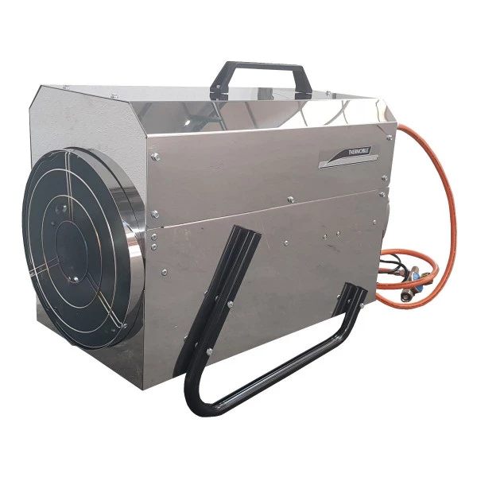 | "Aparelho de aquecimento a combustão", um dispositivo que utiliza diretamente um combustível líquido ou gasoso sem efetuar a recuperação do calor do motor de propulsão do veículo; | Aparelho de aquecimento a combustão | um dispositivo que utiliza diretamente um combustível líquido ou gasoso sem efetuar a recuperação do calor do motor de propulsão do veículo; | "Combustion heater" means a device directly using liquid or gaseous fuel and not using the waste heat from the engine used for propulsion of the vehicle; | Combustion heater | a device directly using liquid or gaseous fuel and not using the waste heat from the engine used for propulsion of the vehicle; | "Chauffage à combustion", un dispositif utilisant directement un combustible liquide ou gazeux et ne récupérant pas la chaleur du moteur de propulsion du véhicule; | Chauffage à combustion | un dispositif utilisant directement un combustible liquide ou gazeux et ne récupérant pas la chaleur du moteur de propulsion du véhicule; | "Calefacción a combustión", un dispositivo que utiliza directamente un combustible líquido o gaseoso y que no recupera el calor del motor de propulsión del vehículo; | Calefacción a combustión | un dispositivo que utiliza directamente un combustible líquido o gaseoso y que no recupera el calor del motor de propulsión del vehículo; | 23
7 | ADR 1.2.1 | 5 |  | "Aprovação/autorização multilateral", para o transporte das matérias radioativas, a aprovação ou autorização concedida pela autoridade competente do país de origem da expedição ou do modelo, consoante o caso, e pela autoridade competente de cada país no território do qual a remessa deve ser transportada; | Aprovação/autorização multilateral | para o transporte das matérias radioativas, a aprovação ou autorização concedida pela autoridade competente do país de origem da expedição ou do modelo, consoante o caso, e pela autoridade competente de cada país no território do qual a remessa deve ser transportada; | "Multilateral approval" approval, for the carriage of radioactive material, means approval by the relevant competent authority of the country of origin of the design or shipment, as applicable, and by the competent authority of each country through or into which the consignment is to be carried; | Multilateral approval | roval, for the carriage of radioactive material, means approval by the relevant competent authority of the country of origin of the design or shipment, as applicable, and by the competent authority of each country through or into which the consignment is to be carried; | "Approbation/agrément multilatéral", pour le transport des matières radioactives, l'approbation ou l'agrément donné par l’autorité compétente du pays d’origine de l’expédition ou du modèle, selon le cas, et par l'autorité compétente de chaque pays sur le territoire duquel l'envoi doit être transporté. | Approbation/agrément multilatéral | pour le transport des matières radioactives, l'approbation ou l'agrément donné par l’autorité compétente du pays d’origine de l’expédition ou du modèle, selon le cas, et par l'autorité compétente de chaque pays sur le territoire duquel l'envoi doit être transporté. | "Aprobación multilateral", para transporte de materias radiactivas, se refiere a la aprobación por parte de la autoridad competente del país de origen del diseño o de la expedición, según sea aplicable, y por parte de la autoridad competente de cada país a través del cual o del que se transporte la remesa; | Aprobación multilateral | para transporte de materias radiactivas, se refiere a la aprobación por parte de la autoridad competente del país de origen del diseño o de la expedición, según sea aplicable, y por parte de la autoridad competente de cada país a través del cual o del que se transporte la remesa; | 5
8 | ADR 1.2.1 | 5.1 |  | "Aprovação unilateral", para o transporte das matérias radioativas, a aprovação de um modelo que deve ser concedida apenas pela autoridade competente do pais de origem do modelo. Se o país de origem não for uma Parte contratante do ADR, implica uma validação da autorização pela autoridade competente da primeira Parte contratante do ADR tocada pela expedição (ver 6.4.22.6); | Aprovação unilateral | para o transporte das matérias radioativas, a aprovação de um modelo que deve ser concedida apenas pela autoridade competente do pais de origem do modelo. Se o país de origem não for uma Parte contratante do ADR, implica uma validação da autorização pela autoridade competente da primeira Parte contratante do ADR tocada pela expedição (ver 6.4.22.6); | "Unilateral approval", for the carriage of radioactive material, means an approval of a design which is required to be given by the competent authority of the country of origin of the design only. If the country of origin is not a Contracting Party to ADR, the approval shall require validation by the competent authority of the first Contracting Party to ADR reached by the consignment (see 6.4.22.6). | Unilateral approval | he carriage of radioactive material, means an approval of a design which is required to be given by the competent authority of the country of origin of the design only. If the country of origin is not a Contracting Party to ADR, the approval shall require validation by the competent authority of the first Contracting Party to ADR reached by the consignment (see 6.4.22.6). | "Agrément unilatéral", pour le transport des matières radioactives, l'agrément d'un modèle qui doit être donné seulement par l'autorité compétente du pays d'origine du modèle. Si le pays d'origine n'est pas une Partie contractante à l'ADR, l'agrément implique une validation par l'autorité compétente de la première Partie contractante à l'ADR touchée par l'envoi (voir 6.4.22.6); | Agrément unilatéral | pour le transport des matières radioactives, l'agrément d'un modèle qui doit être donné seulement par l'autorité compétente du pays d'origine du modèle. Si le pays d'origine n'est pas une Partie contractante à l'ADR, l'agrément implique une validation par l'autorité compétente de la première Partie contractante à l'ADR touchée par l'envoi (voir 6.4.22.6); | "Aprobación unilateral", para el transporte de materias radiactivas, se refiere a la aprobación de un diseño que tiene que dar la autoridad competente del país de origen del diseño exclusivamente. Si el país de origen no es una Parte contratante de ADR, la aprobación requerirá una validación por parte de la autoridad competente de la primera Parte contratante de ADR a la que llegue la remesa (ver 6.4.22.6);" | Aprobación unilateral | para el transporte de materias radiactivas, se refiere a la aprobación de un diseño que tiene que dar la autoridad competente del país de origen del diseño exclusivamente. Si el país de origen no es una Parte contratante de ADR, la aprobación requerirá una validación por parte de la autoridad competente de la primera Parte contratante de ADR a la que llegue la remesa (ver 6.4.22.6);" | 5.1
9 | ADR 1.2.3 | 6 |  | "ASTM", a American Society for Testing and Materials (ASTM International, 100 Barr Harbor Drive, PO Box C700, West Conshohocken, PA, 19428-2959, United States of America); | ASTM | a American Society for Testing and Materials (ASTM International, 100 Barr Harbor Drive, PO Box C700, West Conshohocken, PA, 19428-2959, United States of America); | "ASTM" means the American Society for Testing and Materials (ASTM International, 100 Barr Harbor Drive, PO Box C700, West Conshohocken, PA, 19428-2959, United States of America. | ASTM | the American Society for Testing and Materials (ASTM International, 100 Barr Harbor Drive, PO Box C700, West Conshohocken, PA, 19428-2959, United States of America. | "ASTM", l'American Society for Testing and Materials, (ASTM International, 100 Barr Harbor Drive, PO Box C700, West Conshohocken, PA, 19428-2959, États Unis d'Amérique); | ASTM | l'American Society for Testing and Materials, (ASTM International, 100 Barr Harbor Drive, PO Box C700, West Conshohocken, PA, 19428-2959, États Unis d'Amérique); | "ASTM", la American Society for Testing and Materials, (ASTM Internacional, 100 Barr Harbor Drive, PO Box C700, West Conshohocken, PA, 19428-2959, Estados Unidos de América); | ASTM | la American Society for Testing and Materials, (ASTM Internacional, 100 Barr Harbor Drive, PO Box C700, West Conshohocken, PA, 19428-2959, Estados Unidos de América); | 6
10 | ADR 1.2.1 | 24 |  | "Autoridade competente", a(s) autoridade(s) ou qualquer (quaisquer) outro(s) organismo(s) designado(s) como tal (tais) em cada Estado e em cada caso particular segundo o direito nacional; | Autoridade competente | a(s) autoridade(s) ou qualquer (quaisquer) outro(s) organismo(s) designado(s) como tal (tais) em cada Estado e em cada caso particular segundo o direito nacional; | "Competent authority" means the authority or authorities or any other body or bodies designated as such in each State and in each specific case in accordance with domestic law; | Competent authority | the authority or authorities or any other body or bodies designated as such in each State and in each specific case in accordance with domestic law; | "Autorité compétente", l'(les) autorité(s) ou tout(s) autre(s) organisme(s) désigné(s) en tant que tel(s) dans chaque État et dans chaque cas particulier selon le droit national; | Autorité compétente | l'(les) autorité(s) ou tout(s) autre(s) organisme(s) désigné(s) en tant que tel(s) dans chaque État et dans chaque cas particulier selon le droit national; | "Autoridad competente", la/s autoridad/es o cualquier organismo/s designado/s como tal/es en cada Estado y en cada caso en particular según el derecho nacional. | Autoridad competente | la/s autoridad/es o cualquier organismo/s designado/s como tal/es en cada Estado y en cada caso en particular según el derecho nacional. | 24
11 | ADR 1.2.1 | 30 |  | "Avaliação de conformidade", o processo que consiste na verificação da conformidade de um produto de acordo com as disposições das secções 1.8.6 e 1.8.7 relativas ao exame de tipo, à vigilância do fabrico, à inspeção e aos ensaios iniciais; | Avaliação de conformidade | o processo que consiste na verificação da conformidade de um produto de acordo com as disposições das secções 1.8.6 e 1.8.7 relativas ao exame de tipo, à vigilância do fabrico, à inspeção e aos ensaios iniciais; | "Conformity assessment" means the process of verifying the conformity of a product according to the provisions of sections 1.8.6 and 1.8.7 related to type examination, supervision of manufacture and initial inspection and testing; | Conformity assessment | the process of verifying the conformity of a product according to the provisions of sections 1.8.6 and 1.8.7 related to type examination, supervision of manufacture and initial inspection and testing; | "Évaluation de la conformité", le processus consistant à vérifier la conformité d’un produit selon les dispositions des sections 1.8.6 et 1.8.7 relatives à l’examen de type, la surveillance de la fabrication et le contrôle et les épreuves initiaux ; | Évaluation de la conformité | le processus consistant à vérifier la conformité d’un produit selon les dispositions des sections 1.8.6 et 1.8.7 relatives à l’examen de type, la surveillance de la fabrication et le contrôle et les épreuves initiaux ; | "Evaluación de la conformidad", se refiere al proceso de verificar la conformidad de un producto según lo previsto en las secciones 1.8.6 y 1.8.7 relativas al examen de tipo, la supervisión de fabricación, la inspección y pruebas iniciales; | Evaluación de la conformidad | se refiere al proceso de verificar la conformidad de un producto según lo previsto en las secciones 1.8.6 y 1.8.7 relativas al examen de tipo, la supervisión de fabricación, la inspección y pruebas iniciales; | 30
12 | ADR 1.2.1 | 157 | 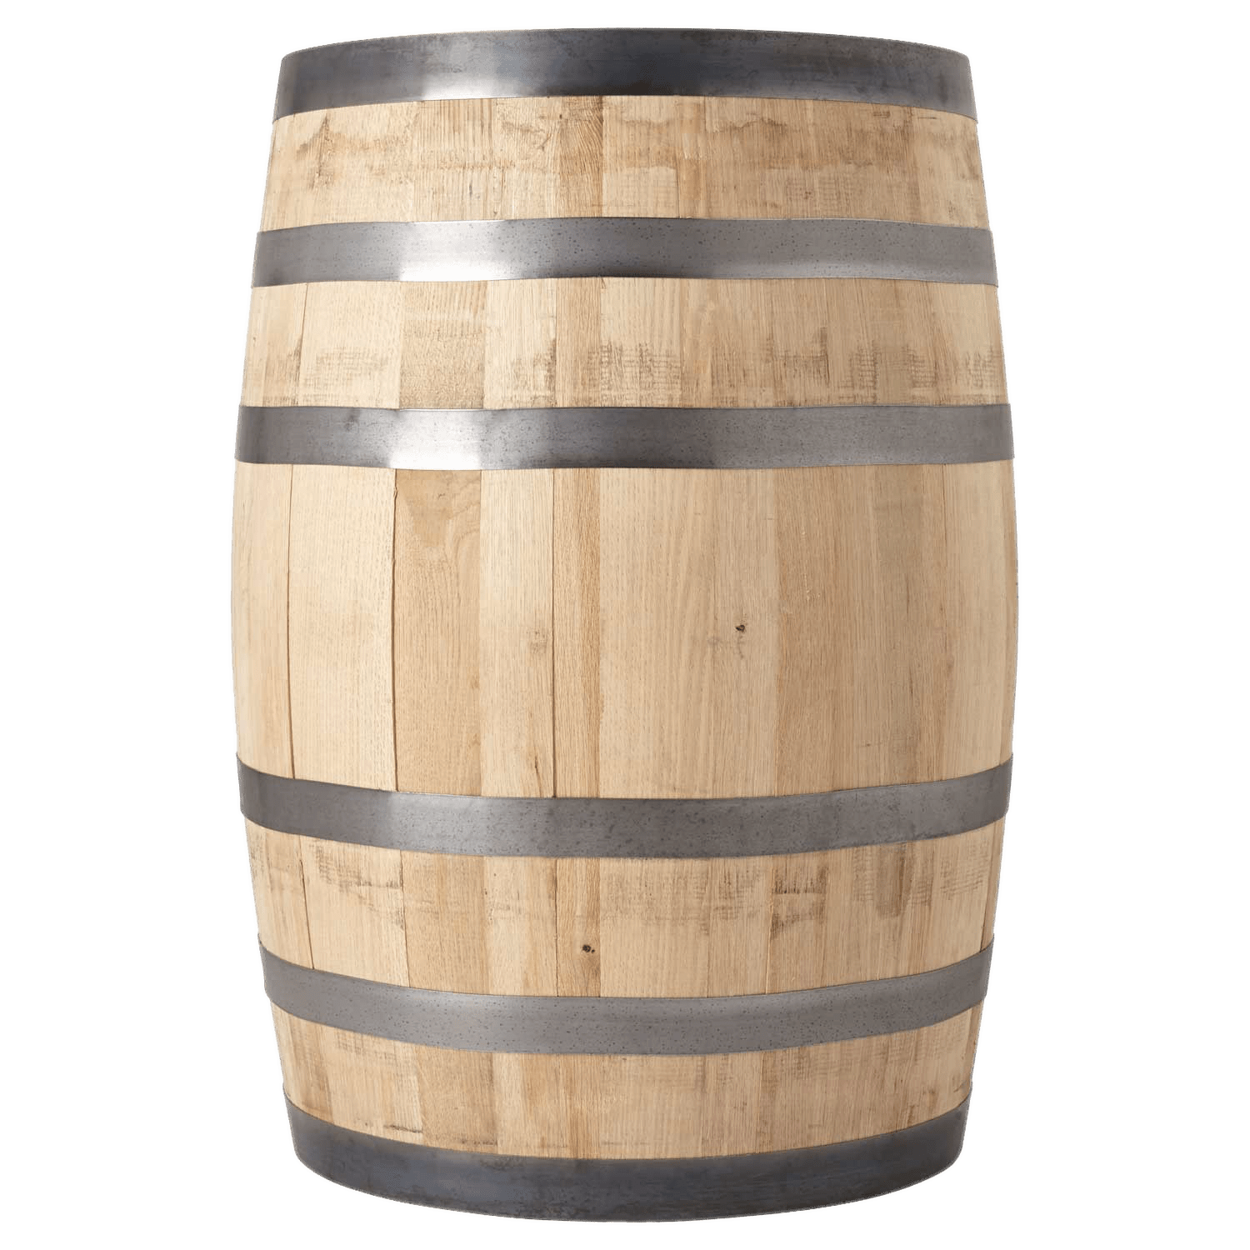 | "Barrica de madeira", uma embalagem de madeira natural, de secção circular, com paredes arqueadas, provida de aduelas, fundos e aros; | Barrica de madeira | uma embalagem de madeira natural, de secção circular, com paredes arqueadas, provida de aduelas, fundos e aros; | "Wooden barrel" means a packaging made of natural wood, of round cross-section, having convex walls, consisting of staves and heads and fitted with hoops; | Wooden barrel | a packaging made of natural wood, of round cross-section, having convex walls, consisting of staves and heads and fitted with hoops; | "Tonneau en bois", un emballage en bois naturel, de section circulaire, à paroi bombée, constitué de douves et de fonds et muni de cercles; | Tonneau en bois | un emballage en bois naturel, de section circulaire, à paroi bombée, constitué de douves et de fonds et muni de cercles; | "Tonel de madera", envase de madera natural, de sección circular de pared combada, constituido por duelas, fondo y provisto de aros; | Tonel de madera | envase de madera natural, de sección circular de pared combada, constituido por duelas, fondo y provisto de aros; | 157
13 | ADR 1.2.1 | 121 |  | "Bobine (classe 1)", um dispositivo de matéria plástica, de madeira, de cartão, de metal ou de qualquer outro material adequado, formado por um eixo central e, se for o caso, por paredes laterais em cada extremidade do eixo. Os objectos e as matérias devem poder ser enrolados no eixo e podem ser retidos pelas paredes laterais; | Bobine (classe 1) | um dispositivo de matéria plástica, de madeira, de cartão, de metal ou de qualquer outro material adequado, formado por um eixo central e, se for o caso, por paredes laterais em cada extremidade do eixo. Os objectos e as matérias devem poder ser enrolados no eixo e podem ser retidos pelas paredes laterais; | "Reel (Class 1)" means a device made of plastics, wood, fibreboard, metal or other suitable material comprising a central spindle with, or without, side walls at each end of the spindle. Articles and substances can be wound onto the spindle and may be retained by side walls; | Reel (Class 1) | a device made of plastics, wood, fibreboard, metal or other suitable material comprising a central spindle with, or without, side walls at each end of the spindle. Articles and substances can be wound onto the spindle and may be retained by side walls; | "Bobine (classe 1)", un dispositif en plastique, en bois, en carton, en métal ou en tout autre matériau convenable, et formé d'un axe central et, le cas échéant, de parois latérales à chaque extrémité de l'axe. Les objets et les matières doivent pouvoir être enroulés sur l'axe et peuvent être retenus par les parois latérales; | Bobine (classe 1) | un dispositif en plastique, en bois, en carton, en métal ou en tout autre matériau convenable, et formé d'un axe central et, le cas échéant, de parois latérales à chaque extrémité de l'axe. Les objets et les matières doivent pouvoir être enroulés sur l'axe et peuvent être retenus par les parois latérales; | "Bobina (clase 1)", dispositivo de plástico, madera, cartón, metal o cualquier otro material conveniente, formado por un eje central y, cuando procede, por paredes laterales en cada extremo del eje. Los objetos y las materias deben poder ser enrollados sobre el eje y ser retenidos por las paredes laterales; | Bobina (clase 1) | dispositivo de plástico, madera, cartón, metal o cualquier otro material conveniente, formado por un eje central y, cuando procede, por paredes laterales en cada extremo del eje. Los objetos y las materias deben poder ser enrollados sobre el eje y ser retenidos por las paredes laterales; | 121
14 | ADR 1.2.1 | 10 |  | "Caixa", uma embalagem de faces completas, retangulares ou poligonais, de metal, madeira, contraplacado, aglomerado de madeira, cartão, plástico ou outro material apropriado. Podem ser feitos pequenos orifícios para facilitar o manuseamento ou a abertura, ou para satisfazer os critérios de classificação, na condição de que tal não comprometa a integridade da embalagem durante o transporte; | Caixa | uma embalagem de faces completas, retangulares ou poligonais, de metal, madeira, contraplacado, aglomerado de madeira, cartão, plástico ou outro material apropriado. Podem ser feitos pequenos orifícios para facilitar o manuseamento ou a abertura, ou para satisfazer os critérios de classificação, na condição de que tal não comprometa a integridade da embalagem durante o transporte; | "Box" means a packaging with complete rectangular or polygonal faces, made of metal, wood, plywood, reconstituted wood, fibreboard, plastics or other suitable material. Small holes for purposes of ease of handling or opening or to meet classification requirements, are permitted as long as they do not compromise the integrity of the packaging during carriage. | Box | a packaging with complete rectangular or polygonal faces, made of metal, wood, plywood, reconstituted wood, fibreboard, plastics or other suitable material. Small holes for purposes of ease of handling or opening or to meet classification requirements, are permitted as long as they do not compromise the integrity of the packaging during carriage. | "Caisse", un emballage à faces pleines rectangulaires ou polygonales, en métal, bois, contre-plaqué, bois reconstitué, carton, matière plastique ou autre matériau approprié. De petits orifices peuvent y être pratiqués pour faciliter la manutention ou l'ouverture, ou répondre aux critères de classement, à condition de ne pas compromettre l'intégrité de l'emballage pendant le transport; | Caisse | un emballage à faces pleines rectangulaires ou polygonales, en métal, bois, contre-plaqué, bois reconstitué, carton, matière plastique ou autre matériau approprié. De petits orifices peuvent y être pratiqués pour faciliter la manutention ou l'ouverture, ou répondre aux critères de classement, à condition de ne pas compromettre l'intégrité de l'emballage pendant le transport; | "Caja", embalaje de lados compactos rectangulares o poligonales, de metal, madera, contrachapado, aglomerado de madera, cartón, material plástico u otro material apropiado. Se podrán realizar pequenos orificios para facilitar la manipulación o la apertura, o para responder a los criterios de clasificación, con la condición de que no se comprometa la integridad del embalaje durante el transporte; | Caja | embalaje de lados compactos rectangulares o poligonales, de metal, madera, contrachapado, aglomerado de madera, cartón, material plástico u otro material apropiado. Se podrán realizar pequenos orificios para facilitar la manipulación o la apertura, o para responder a los criterios de clasificación, con la condición de que no se comprometa la integridad del embalaje durante el transporte; | 10
15 | ADR 1.2.1 | 34.6 | 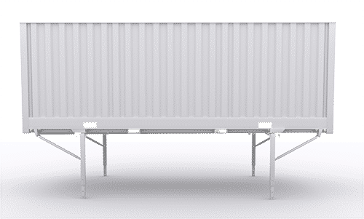 | "caixa móvel" é um contentor que, segundo a norma EN 283:1991, apresenta as seguintes características: – tem uma resistência mecânica concebida apenas para o transporte num vagão ou num veículo em circulação terrestre ou para navegação interior; – não pode ser empilhado; – pode ser transferido do veiculo rodoviário sobre patolas e recarregado pelos seus próprios meios a bordo do veiculo; NOTA: O termo "contentor" não compreende as embalagens usuais, nem os grandes recipientes para granel (GRG), nem os contentores-cisternas, nem os veículos. No entanto, um contentor pode ser utilizado como embalagem para o transporte de matérias radioactivas. | caixa móvel | um contentor que, segundo a norma EN 283:1991, apresenta as seguintes características: – tem uma resistência mecânica concebida apenas para o transporte num vagão ou num veículo em circulação terrestre ou para navegação interior; – não pode ser empilhado; – pode ser transferido do veiculo rodoviário sobre patolas e recarregado pelos seus próprios meios a bordo do veiculo; NOTA: O termo "contentor" não compreende as embalagens usuais, nem os grandes recipientes para granel (GRG), nem os contentores-cisternas, nem os veículos. No entanto, um contentor pode ser utilizado como embalagem para o transporte de matérias radioactivas. | "swap body" is a container which, in accordance with EN 283:1991 has the following characteristics: - from the point of view of mechanical strength, it is only built for carriage on a wagon or a vehicle on land or by roll-on roll-of ship; - it cannot be stacked; - it can be removed from vehicles by means of equipment on board the vehicle and on its own supports, and can be reloaded; NOTE: The term "container" does not cover conventional packagings, IBCs, tank-containers or vehicles. Nevertheless, a container may be used as a packaging for the carriage of radioactive material. | swap body | ontainer which, in accordance with EN 283:1991 has the following characteristics: - from the point of view of mechanical strength, it is only built for carriage on a wagon or a vehicle on land or by roll-on roll-of ship; - it cannot be stacked; - it can be removed from vehicles by means of equipment on board the vehicle and on its own supports, and can be reloaded; NOTE: The term "container" does not cover conventional packagings, IBCs, tank-containers or vehicles. Nevertheless, a container may be used as a packaging for the carriage of radioactive material. | "caisse mobile", est un conteneur qui selon la norme EN 283:1991 présente les caractéristiques suivantes: - elle a une résistance mécanique conçue uniquement pour le transport sur un wagon ou un véhicule en trafic terrestre ou par navire roulier; - elle n'est pas gerbable; - elle peut être transférée du véhicule routier sur des béquilles et rechargée par les propres moyens à bord du véhicule; NOTA: Le terme "conteneur" ne concerne ni les emballages usuels, ni les grands récipients pour vrac (GRV), ni les conteneurs-citernes, ni les véhicules. Néanmoins, un conteneur peut être utilisé comme emballage pour le transport des matières radioactives. | caisse mobile | est un conteneur qui selon la norme EN 283:1991 présente les caractéristiques suivantes: - elle a une résistance mécanique conçue uniquement pour le transport sur un wagon ou un véhicule en trafic terrestre ou par navire roulier; - elle n'est pas gerbable; - elle peut être transférée du véhicule routier sur des béquilles et rechargée par les propres moyens à bord du véhicule; NOTA: Le terme "conteneur" ne concerne ni les emballages usuels, ni les grands récipients pour vrac (GRV), ni les conteneurs-citernes, ni les véhicules. Néanmoins, un conteneur peut être utilisé comme emballage pour le transport des matières radioactives. | "Caja móvil", es un contenedor que según la norma EN 283: 1991 presenta las características siguientes: - tiene una resistencia mecánica concebida únicamente para el transporte sobre un vagón o un vehículo en tráfico terrestre o embarcados estos en un buque; - no es apilable; - puede ser transferida del vehículo de carretera sobre soportes y vuelta a cargar por los propios medios a bordo de otro vehículo; NOTA: El término "contenedor" no comprenderá ni los embalajes habituales, ni los grandes recipientes para mercancía a granel (GRG (IBC)), ni los contenedores cisterna, ni los vehículos. Sin embargo, un contenedor puede ser utilizado para el transporte de materias radiactivas. | Caja móvil | es un contenedor que según la norma EN 283: 1991 presenta las características siguientes: - tiene una resistencia mecánica concebida únicamente para el transporte sobre un vagón o un vehículo en tráfico terrestre o embarcados estos en un buque; - no es apilable; - puede ser transferida del vehículo de carretera sobre soportes y vuelta a cargar por los propios medios a bordo de otro vehículo; NOTA: El término "contenedor" no comprenderá ni los embalajes habituales, ni los grandes recipientes para mercancía a granel (GRG (IBC)), ni los contenedores cisterna, ni los vehículos. Sin embargo, un contenedor puede ser utilizado para el transporte de materias radiactivas. | 34.6
16 | ADR 1.2.1 | 142 | 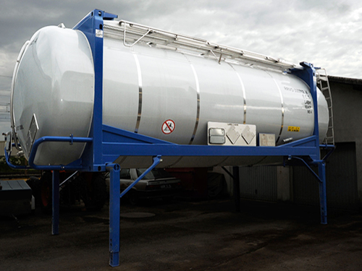 | "Caixa móvel cisterna", um equipamento que deve ser considerado como contentor-cisterna; | Caixa móvel cisterna | um equipamento que deve ser considerado como contentor-cisterna; | "Tank swap body" is considered to be a tank-container; | Tank swap body | sidered to be a tank-container; | "Caisse mobile citerne", un engin qui doit être considéré comme un conteneur-citerne; | Caisse mobile citerne | un engin qui doit être considéré comme un conteneur-citerne; | "Caja móvil cisterna", un artefacto que debe ser considerado como un contenedor cisterna; | Caja móvil cisterna | un artefacto que debe ser considerado como un contenedor cisterna; | 142
17 | ADR 1.2.1 | 14 | 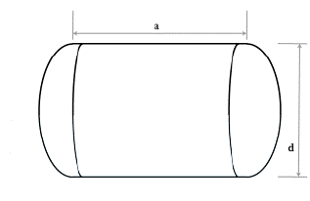 | "Capacidade de um reservatório ou de um compartimento de reservatório", para as cisternas, o volume interior total do reservatório ou do compartimento do reservatório expresso em litros ou metros cúbicos. Quando for impossível encher completamente o reservatório ou o compartimento de reservatório devido a sua forma ou construção, essa capacidade reduzida deve ser utilizada na determinação do grau de enchimento e na marcação da cisterna; | Capacidade de um reservatório ou de um compartimento de reservatório | para as cisternas, o volume interior total do reservatório ou do compartimento do reservatório expresso em litros ou metros cúbicos. Quando for impossível encher completamente o reservatório ou o compartimento de reservatório devido a sua forma ou construção, essa capacidade reduzida deve ser utilizada na determinação do grau de enchimento e na marcação da cisterna; | "Capacity of shell or shell compartment" for tanks, means the total inner volume of the shell or shell compartment expressed in litres or cubic metres. When it is impossible to completely fill the shell or the shell compartment because of its shape or construction, this reduced capacity shall be used for the determination of the degree of filling and for the marking of the tank. | Capacity of shell or shell compartment | nks, means the total inner volume of the shell or shell compartment expressed in litres or cubic metres. When it is impossible to completely fill the shell or the shell compartment because of its shape or construction, this reduced capacity shall be used for the determination of the degree of filling and for the marking of the tank. | "Capacité d’un réservoir ou d’un compartiment de réservoir", pour les citernes, le volume intérieur total du réservoir ou du compartiment de réservoir exprimé en litres ou mètres cubes. Lorsqu'il est impossible de remplir complètement le réservoir ou le compartiment de réservoir du fait de sa forme ou par construction, cette capacité réduite doit être utilisée pour la détermination du degré de remplissage et pour le marquage de la citerne; | Capacité d’un réservoir ou d’un compartiment de réservoir | pour les citernes, le volume intérieur total du réservoir ou du compartiment de réservoir exprimé en litres ou mètres cubes. Lorsqu'il est impossible de remplir complètement le réservoir ou le compartiment de réservoir du fait de sa forme ou par construction, cette capacité réduite doit être utilisée pour la détermination du degré de remplissage et pour le marquage de la citerne; | "Capacidad de un depósito o de un compartimento de un depósito", para cisternas, volumen total interior de un depósito o del compartimento de un depósito expresado en litros o metros cúbicos. Cuando sea imposible llenar completamente el depósito o el compartimento de un depósito, por su forma o por su construcción, esta capacidad reducida se utilizará para la determinación del grado de llenado y para el marcado de la cisterna; | Capacidad de un depósito o de un compartimento de un depósito | para cisternas, volumen total interior de un depósito o del compartimento de un depósito expresado en litros o metros cúbicos. Cuando sea imposible llenar completamente el depósito o el compartimento de un depósito, por su forma o por su construcción, esta capacidad reducida se utilizará para la determinación del grado de llenado y para el marcado de la cisterna; | 14
18 | ADR 1.2.1 | 89 | 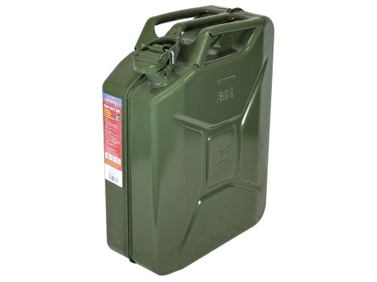 | "Capacidade máxima", o volume interior máximo dos recipientes ou das embalagens, incluindo as grandes embalagens e os grandes recipientes para granel (GRG), expresso em metros cúbicos ou litros; | Capacidade máxima | o volume interior máximo dos recipientes ou das embalagens, incluindo as grandes embalagens e os grandes recipientes para granel (GRG), expresso em metros cúbicos ou litros; | "Maximum capacity" means the maximum inner volume of receptacles or packagings including intermediate bulk containers (IBCs) and large packagings expressed in cubic metres or litres; | Maximum capacity | the maximum inner volume of receptacles or packagings including intermediate bulk containers (IBCs) and large packagings expressed in cubic metres or litres; | "Contenance maximale", le volume intérieur maximum des récipients ou des emballages y compris des grands emballages et des grands récipients pour vrac (GRV), exprimé en mètres cubes ou litres; | Contenance maximale | le volume intérieur maximum des récipients ou des emballages y compris des grands emballages et des grands récipients pour vrac (GRV), exprimé en mètres cubes ou litres; | "Capacidad máxima", volumen interior máximo de los recipientes o los envases o embalajes incluidos los grandes embalajes y los grandes recipientes para mercancía a granel (GRG (IBC)), expresado en metros cúbicos o en litros; | Capacidad máxima | volumen interior máximo de los recipientes o los envases o embalajes incluidos los grandes embalajes y los grandes recipientes para mercancía a granel (GRG (IBC)), expresado en metros cúbicos o en litros; | 89
21 | ADR 1.2.1 | 86 |  | "Carregador", a empresa que: a) carrega as mercadorias perigosas embaladas, os pequenos contentores ou as cisternas móveis num ou sobre um veículo ou um contentor; ou b) carrega um contentor, um contentor para granel, um CGEM, um contentor-cisterna ou uma cisterna móvel sobre um veículo; | Carregador | a empresa que: a) carrega as mercadorias perigosas embaladas, os pequenos contentores ou as cisternas móveis num ou sobre um veículo ou um contentor; ou b) carrega um contentor, um contentor para granel, um CGEM, um contentor-cisterna ou uma cisterna móvel sobre um veículo; | "Loader" means any enterprise which: (a) Loads packaged dangerous goods, small containers or portable tanks into or onto a vehicle or a container; or (b) Loads a container, bulk-container, MEGC, tank-container or portable tank onto a vehicle. | Loader | any enterprise which: (a) Loads packaged dangerous goods, small containers or portable tanks into or onto a vehicle or a container; or (b) Loads a container, bulk-container, MEGC, tank-container or portable tank onto a vehicle. | "Chargeur", l’entreprise qui : a) charge les marchandises dangereuses emballées, les petits conteneurs ou les citernes mobiles dans ou sur un véhicule ou un conteneur ; ou b) charge un conteneur, un conteneur pour vrac, un CGEM, un conteneur-citerne ou une citerne mobile sur un véhicule ; | Chargeur | l’entreprise qui : a) charge les marchandises dangereuses emballées, les petits conteneurs ou les citernes mobiles dans ou sur un véhicule ou un conteneur ; ou b) charge un conteneur, un conteneur pour vrac, un CGEM, un conteneur-citerne ou une citerne mobile sur un véhicule ; | "Cargador", cualquier empresa que: a) carga las mercancías peligrosas en bultos, pequeños contenedores o cisternas portátiles en o sobre un vehículo o contenedor; o b) carga un contenedor, un contenedor para granel, un CGEM, un contenedor cisterna o una cisterna portátil sobre un vehículo; | Cargador | cualquier empresa que: a) carga las mercancías peligrosas en bultos, pequeños contenedores o cisternas portátiles en o sobre un vehículo o contenedor; o b) carga un contenedor, un contenedor para granel, un CGEM, un contenedor cisterna o una cisterna portátil sobre un vehículo; | 86
 | ADR 1.2.1 |  |  | "Carregamento", todas as ações executadas pelo carregador em conformidade com a definição de carregador; | Carregamento | todas as ações executadas pelo carregador em conformidade com a definição de carregador; | "Loading" means all actions carried out by the loader, in accordance with the definition of loader; | Loading | all actions carried out by the loader, in accordance with the definition of loader; | "Chargement", toutes les actions effectuées par le chargeur conformément à la définition de chargeur ; | Chargement | toutes les actions effectuées par le chargeur conformément à la définition de chargeur ; | "Carga", todas las acciones efectuadas por el cargador conforme a la definición de cargador; | Carga | todas las acciones efectuadas por el cargador conforme a la definición de cargador;
22 | ADR 1.2.1 | 63 |  | "Carregamento completo", qualquer carregamento proveniente de um só expedidor ao qual e reservado o uso exclusivo de um veiculo ou de um grande contentor e no qual todas as operações de carga e de descarga são efetuadas em conformidade com as instruções do expedidor ou do destinatário; NOTA: O termo correspondente para a classe 7 é "uso exclusivo" | Carregamento completo | qualquer carregamento proveniente de um só expedidor ao qual e reservado o uso exclusivo de um veiculo ou de um grande contentor e no qual todas as operações de carga e de descarga são efetuadas em conformidade com as instruções do expedidor ou do destinatário; NOTA: O termo correspondente para a classe 7 é "uso exclusivo" | "Full load" means any load originating from one consignor for which the use of a vehicle or of a large container is exclusively reserved and all operations for the loading and unloading of which are carried out in conformity with the instructions of the consignor or of the consignee; NOTE: The corresponding term for Class 7 is "exclusive use". | Full load | any load originating from one consignor for which the use of a vehicle or of a large container is exclusively reserved and all operations for the loading and unloading of which are carried out in conformity with the instructions of the consignor or of the consignee; NOTE: The corresponding term for Class 7 is "exclusive use". | "Chargement complet", tout chargement provenant d'un seul expéditeur auquel est réservé l'usage exclusif d'un véhicule ou d'un grand conteneur et pour lequel toutes les opérations de chargement et de déchargement sont effectuées conformément aux instructions de l'expéditeur ou du destinataire; NOTA: Le terme correspondant pour la classe 7 est "utilisation exclusive". | Chargement complet | tout chargement provenant d'un seul expéditeur auquel est réservé l'usage exclusif d'un véhicule ou d'un grand conteneur et pour lequel toutes les opérations de chargement et de déchargement sont effectuées conformément aux instructions de l'expéditeur ou du destinataire; NOTA: Le terme correspondant pour la classe 7 est "utilisation exclusive". | "Carga completa", toda carga proveniente de un solo expedidor a quien queda reservado el empleo exclusivo de un vehículo o de un gran contenedor y para quién se efectúan todas las operaciones de carga y descarga, conforme a las instrucciones del expedidor o del destinatario; NOTA: El término correspondiente para la clase 7 es "utilización exclusiva". | Carga completa | toda carga proveniente de un solo expedidor a quien queda reservado el empleo exclusivo de un vehículo o de un gran contenedor y para quién se efectúan todas las operaciones de carga y descarga, conforme a las instrucciones del expedidor o del destinatario; NOTA: El término correspondiente para la clase 7 es "utilización exclusiva". | 63
23 | ADR 1.2.1 | 65 |  | "Cartucho de gás", ver “Recipiente de fraca capacidade contendo gás”; | Cartucho de gás | ver “Recipiente de fraca capacidade contendo gás”; | "Gas cartridge" see "Small receptacle containing gas"; | Gas cartridge | mall receptacle containing gas"; | "Cartouche à gaz", voir "Récipient de faible capacité contenant du gaz" | Cartouche à gaz | voir "Récipient de faible capacité contenant du gaz" | "Cartucho de gas", véase “Recipientes pequeños que contiene gas”; | Cartucho de gas | véase “Recipientes pequeños que contiene gas”; | 65
24 | ADR 1.2.3 | 151 |  | "CEE-ONU", a Comissão Económica das Nações Unidas para a Europa (Palais des Nations, 8-14 avenue de la Paix, CH-1211 GENEBRA 10); | CEE-ONU | a Comissão Económica das Nações Unidas para a Europa (Palais des Nations, 8-14 avenue de la Paix, CH-1211 GENEBRA 10); | "UNECE" means the United Nations Economic Commission for Europe (UNECE, Palais des Nations, 8-14 avenue de la Paix, CH-1211 Geneva 10, Switzerland); | UNECE | the United Nations Economic Commission for Europe (UNECE, Palais des Nations, 8-14 avenue de la Paix, CH-1211 Geneva 10, Switzerland); | "CEE-ONU", la Commission Économique des Nations Unies pour l'Europe, (CEE-ONU, Palais des Nations, 8-14 avenue de la Paix, CH-1211 Genève 10, Suisse); | CEE-ONU | la Commission Économique des Nations Unies pour l'Europe, (CEE-ONU, Palais des Nations, 8-14 avenue de la Paix, CH-1211 Genève 10, Suisse); | "CEE-ONU", la Commission Económique des Nations Unies pour l’Europe, (CEE-ONU, Palais des Nations, 8-14 avenue de la PAix, CH-1211 Geneve 10, Suiza); | CEE-ONU | la Commission Económique des Nations Unies pour l’Europe, (CEE-ONU, Palais des Nations, 8-14 avenue de la PAix, CH-1211 Geneve 10, Suiza); | 151
25 | ADR 1.2.3 | 18 |  | "CGA", a Compressed Gas Association (4221 Walney Road, 5th Floor, Chantilly VA 20151-2923, United States of America); | CGA | a Compressed Gas Association (4221 Walney Road, 5th Floor, Chantilly VA 20151-2923, United States of America); | "CGA" means the Compressed Gas Association (CGA, 4221 Walney Road, 5th Floor, Chantilly VA 20151-2923, United States of America); | CGA | the Compressed Gas Association (CGA, 4221 Walney Road, 5th Floor, Chantilly VA 20151-2923, United States of America); | "CGA", "Compressed Gas Association", (CGA, 4221 Walney Road, 5th Floor, Chantilly VA 20151-2923, États-Unis d'Amérique); | CGA | "Compressed Gas Association", (CGA, 4221 Walney Road, 5th Floor, Chantilly VA 20151-2923, États-Unis d'Amérique); | "CGA", la Compressed Gas Association (CGA, 4221 Walney Road, 5th Floor, Chantilly VA 20151-2923, Estados Unidos de América); | CGA | la Compressed Gas Association (CGA, 4221 Walney Road, 5th Floor, Chantilly VA 20151-2923, Estados Unidos de América); | 18
26 | ADR 1.2.3 |  |  | "CIM", as Regras Uniformes relativas ao Contrato de Transporte Internacional Ferroviário de Mercadorias [Apêndice B da Convenção relativa aos Transportes Internacionais Ferroviários (COTIF)], conforme modificadas e publicadas pela Organização intergovernamental para os Transportes Internacionais Ferroviários (OTIF) em Berna; | CIM | as Regras Uniformes relativas ao Contrato de Transporte Internacional Ferroviário de Mercadorias [Apêndice B da Convenção relativa aos Transportes Internacionais Ferroviários (COTIF)], conforme modificadas e publicadas pela Organização intergovernamental para os Transportes Internacionais Ferroviários (OTIF) em Berna; | "CIM" means the Uniform Rules Concerning the Contract of International Carriage of Goods by Rail (Appendix B to the Convention concerning International Carriage by Rail (COTIF)), as amended; | CIM | the Uniform Rules Concerning the Contract of International Carriage of Goods by Rail (Appendix B to the Convention concerning International Carriage by Rail (COTIF)), as amended; | "CIM", les Règles uniformes concernant le contrat de transport international ferroviaire des marchandises (Appendice B à la Convention relative aux transports internationaux ferroviaires (COTIF)), telles que modifiées ; | CIM | les Règles uniformes concernant le contrat de transport international ferroviaire des marchandises (Appendice B à la Convention relative aux transports internationaux ferroviaires (COTIF)), telles que modifiées ; | "CIM", las Reglas uniformes relativas al contrato de transporte internacional por ferrocarril de mercancías (Anexo B del Convenio sobre transporte internacional por ferrocarril (COTIF)), en su versión modificada; | CIM | las Reglas uniformes relativas al contrato de transporte internacional por ferrocarril de mercancías (Anexo B del Convenio sobre transporte internacional por ferrocarril (COTIF)), en su versión modificada;
27 | ADR 1.2.1 | 138 | 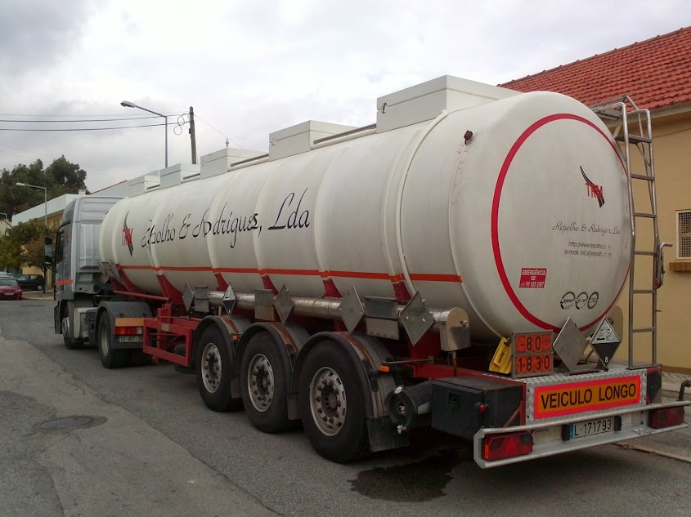 | "Cisterna", um reservatório, munido dos seus equipamentos de serviço e de estrutura. Quando o termo e utilizado isoladamente, compreende os contentores-cisternas, as cisternas moveis, as cisternas desmontáveis e as cisternas fixas, tal como são definidos na presente secção, bem como as cisternas que constituem elementos de veiculos-baterias ou de CGEM; | Cisterna | um reservatório, munido dos seus equipamentos de serviço e de estrutura. Quando o termo e utilizado isoladamente, compreende os contentores-cisternas, as cisternas moveis, as cisternas desmontáveis e as cisternas fixas, tal como são definidos na presente secção, bem como as cisternas que constituem elementos de veiculos-baterias ou de CGEM; | "Tank" means a shell, including its service and structural equipment. When used alone, the term tank means a tank-container, portable tank, demountable tank or fixed tank as defined in this Part, including tanks forming elements of battery-vehicles or MEGCs (see also "Demountable tank", "Fixed tank", "Portable tank" and "Multiple-element gas container"); | Tank | a shell, including its service and structural equipment. When used alone, the term tank means a tank-container, portable tank, demountable tank or fixed tank as defined in this Part, including tanks forming elements of battery-vehicles or MEGCs (see also "Demountable tank", "Fixed tank", "Portable tank" and "Multiple-element gas container"); | "Citerne", un réservoir, muni de ses équipements de service et de structure. Lorsque le mot est employé seul, il couvre les conteneurs-citernes, citernes mobiles, citernes démontables et citernes fixes tels que définis dans la présente section ainsi que les citernes qui constituent des éléments de véhicules-batterie ou de CGEM; | Citerne | un réservoir, muni de ses équipements de service et de structure. Lorsque le mot est employé seul, il couvre les conteneurs-citernes, citernes mobiles, citernes démontables et citernes fixes tels que définis dans la présente section ainsi que les citernes qui constituent des éléments de véhicules-batterie ou de CGEM; | "Cisterna", un depósito, incluidos sus equipos de servicio y de estructura. Cuando la palabra se utiliza sola, engloba los contenedores cisterna, las cisternas portátiles, las cisternas desmontables y las cisternas fijas, como se definen en esta sección, así como las cisternas que constituyen elementos de vehículos batería o de CGEM; | Cisterna | un depósito, incluidos sus equipos de servicio y de estructura. Cuando la palabra se utiliza sola, engloba los contenedores cisterna, las cisternas portátiles, las cisternas desmontables y las cisternas fijas, como se definen en esta sección, así como las cisternas que constituyen elementos de vehículos batería o de CGEM; | 138
28 | ADR 1.2.1 | 45 | 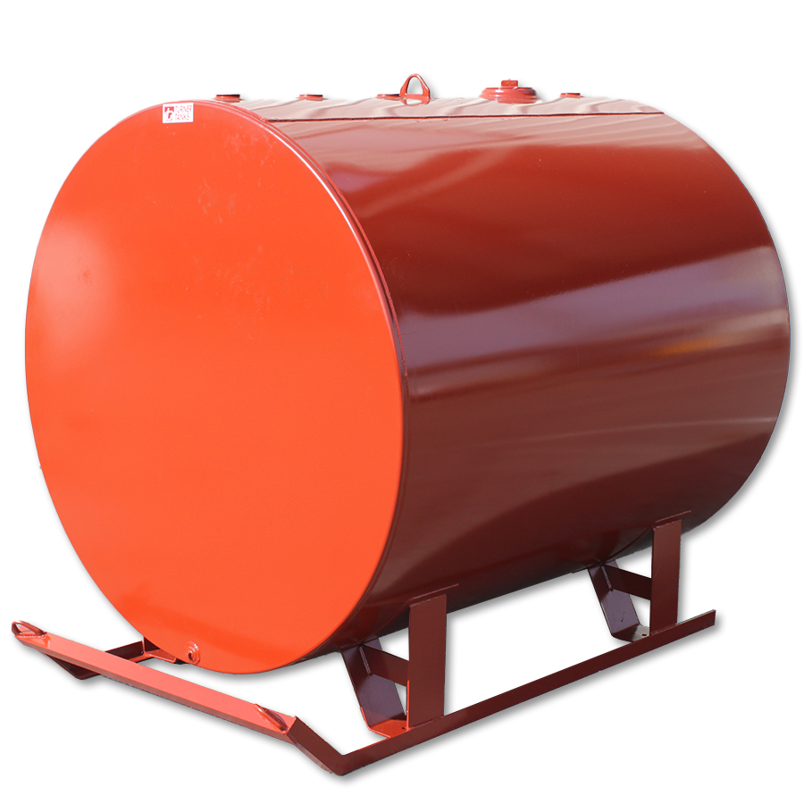 | "Cisterna desmontável", uma cisterna com capacidade superior a 450 litros que não seja uma cisterna fixa, uma cisterna móvel, um contentor-cisterna ou um elemento de um veiculo-bateria, que não seja concebida para o transporte das mercadorias sem ruptura de carga e que normalmente so possa ser manuseada se estiver vazia; | Cisterna desmontável | uma cisterna com capacidade superior a 450 litros que não seja uma cisterna fixa, uma cisterna móvel, um contentor-cisterna ou um elemento de um veiculo-bateria, que não seja concebida para o transporte das mercadorias sem ruptura de carga e que normalmente so possa ser manuseada se estiver vazia; | "Demountable tank" means a tank, other than a fixed tank, a portable tank, a tank-container or an element of a battery-vehicle or a MEGC which has a capacity of more than 450 litres, is not designed for the carriage of goods without breakage of load, and normally can only be handled when it is empty; | Demountable tank | a tank, other than a fixed tank, a portable tank, a tank-container or an element of a battery-vehicle or a MEGC which has a capacity of more than 450 litres, is not designed for the carriage of goods without breakage of load, and normally can only be handled when it is empty; | "Citerne démontable", une citerne d'une capacité supérieure à 450 litres, autre qu'une citerne fixe, une citerne mobile, un conteneur-citerne ou un élément de véhicule-batterie ou de CGEM qui n'est pas conçue pour le transport des marchandises sans rupture de charge et qui normalement ne peut être manutentionnée que si elle est vide; | Citerne démontable | une citerne d'une capacité supérieure à 450 litres, autre qu'une citerne fixe, une citerne mobile, un conteneur-citerne ou un élément de véhicule-batterie ou de CGEM qui n'est pas conçue pour le transport des marchandises sans rupture de charge et qui normalement ne peut être manutentionnée que si elle est vide; | "Cisterna desmontable", una cisterna con una capacidad superior a 450 litros, distinta de las cisternas fijas, las cisternas portátiles, y los contenedores cisterna y los elementos de vehículo batería o de CGEM, que no ha sido concebida para el transporte de mercancías sin operaciones intermedias de carga y descarga y que, normalmente, no puede manipularse más que cuando está vacía; | Cisterna desmontable | una cisterna con una capacidad superior a 450 litros, distinta de las cisternas fijas, las cisternas portátiles, y los contenedores cisterna y los elementos de vehículo batería o de CGEM, que no ha sido concebida para el transporte de mercancías sin operaciones intermedias de carga y descarga y que, normalmente, no puede manipularse más que cuando está vacía; | 45
29 | ADR 1.2.1 | 68 | 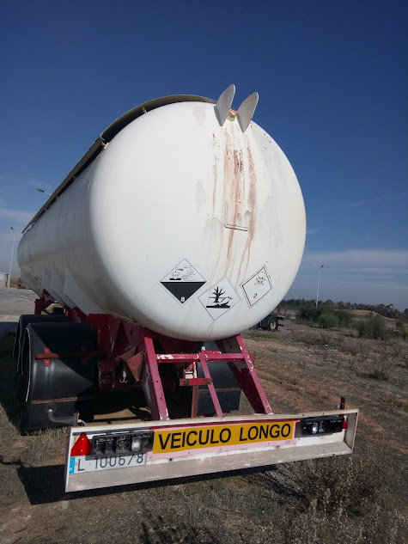 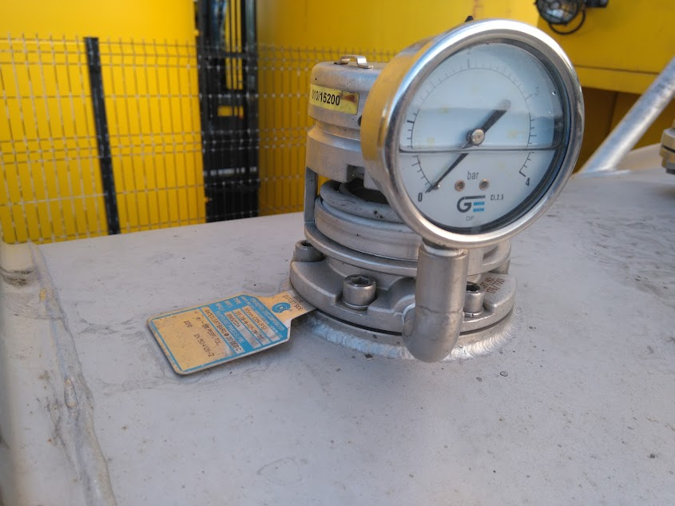 | "Cisterna fechada hermeticamente", uma cisterna que: – não possui válvulas de segurança, discos de rutura, outros dispositivos análogos de segurança ou válvulas de depressão; ou – possui válvulas de segurança precedidas de um disco de rutura em conformidade com o 6.8.2.2.10, mas não possui válvulas de depressão. Uma cisterna destinada ao transporte de líquidos com uma pressão de cálculo de pelo menos 4 bar, ou destinada ao transporte de matérias sólidas (pulverulentas ou granuladas) qualquer que seja a pressão de cálculo, também é considerada hermeticamente fechada, se: – possui válvulas de segurança precedidas de um disco de rutura em conformidade com o 6.8.2.2.10, e válvulas de depressão em conformidade com as prescrições do 6.8.2.2.3; ou – não possui válvulas de segurança, discos de rutura ou outros dispositivos análogos de segurança, mas possui válvulas de depressão em conformidade com as prescrições do 6.8.2.2.3. | Cisterna fechada hermeticamente | uma cisterna que: – não possui válvulas de segurança, discos de rutura, outros dispositivos análogos de segurança ou válvulas de depressão; ou – possui válvulas de segurança precedidas de um disco de rutura em conformidade com o 6.8.2.2.10, mas não possui válvulas de depressão. Uma cisterna destinada ao transporte de líquidos com uma pressão de cálculo de pelo menos 4 bar, ou destinada ao transporte de matérias sólidas (pulverulentas ou granuladas) qualquer que seja a pressão de cálculo, também é considerada hermeticamente fechada, se: – possui válvulas de segurança precedidas de um disco de rutura em conformidade com o 6.8.2.2.10, e válvulas de depressão em conformidade com as prescrições do 6.8.2.2.3; ou – não possui válvulas de segurança, discos de rutura ou outros dispositivos análogos de segurança, mas possui válvulas de depressão em conformidade com as prescrições do 6.8.2.2.3. | "Hermetically closed tank" means a tank that: - is not equipped with safety valves, bursting discs, other similar safety devices or vacuum valves; or - is equipped with safety valves preceded by a bursting disc according to 6.8.2.2.10, but is not equipped with vacuum valves. A tank intended for the carriage of liquid substances with a calculation pressure of at least 4 bar or intended for the carriage of solid substances (powdery or granular) regardless of its calculation pressure is also considered hermetically closed if it: - is equipped with safety valves preceded by a bursting disc according to 6.8.2.2.10 and vacuum valves, in accordance with the requirements of 6.8.2.2.3; or, - is not equipped with safety valves, bursting discs or other similar safety devices, but is equipped with vacuum valves, in accordance with the requirements of 6.8.2.2.3.; | Hermetically closed tank | a tank that: - is not equipped with safety valves, bursting discs, other similar safety devices or vacuum valves; or - is equipped with safety valves preceded by a bursting disc according to 6.8.2.2.10, but is not equipped with vacuum valves. A tank intended for the carriage of liquid substances with a calculation pressure of at least 4 bar or intended for the carriage of solid substances (powdery or granular) regardless of its calculation pressure is also considered hermetically closed if it: - is equipped with safety valves preceded by a bursting disc according to 6.8.2.2.10 and vacuum valves, in accordance with the requirements of 6.8.2.2.3; or, - is not equipped with safety valves, bursting discs or other similar safety devices, but is equipped with vacuum valves, in accordance with the requirements of 6.8.2.2.3.; | "Citerne fermée hermétiquement", une citerne qui : ‒ N’est pas équipée de soupapes de sécurité, de disques de rupture, d’autres dispositifs semblables de sécurité ou de soupapes de dépression ; ou ‒ Est équipée de soupapes de sécurité précédées d’un disque de rupture conformément au 6.8.2.2.10, mais n’est pas équipée de soupapes de dépression. Une citerne destinée au transport de liquides ayant une pression de calcul d’au moins 4 bar ou destinée au transport de matières solides (pulvérulentes ou granulaires) quelle que soit sa pression de calcul, est aussi considérée comme étant fermée hermétiquement si: ‒ Elle est équipée de soupapes de sécurité précédées d’un disque de rupture conformément au 6.8.2.2.10, et de soupapes de dépression conformément aux prescriptions du 6.8.2.2.3 ; ou ‒ Elle n’est pas équipée de soupapes de sécurité, de disques de rupture ou d’autres dispositifs semblables de sécurité, mais est équipée de soupapes de dépression conformément aux prescriptions du 6.8.2.2.3 ; | Citerne fermée hermétiquement | une citerne qui : ‒ N’est pas équipée de soupapes de sécurité, de disques de rupture, d’autres dispositifs semblables de sécurité ou de soupapes de dépression ; ou ‒ Est équipée de soupapes de sécurité précédées d’un disque de rupture conformément au 6.8.2.2.10, mais n’est pas équipée de soupapes de dépression. Une citerne destinée au transport de liquides ayant une pression de calcul d’au moins 4 bar ou destinée au transport de matières solides (pulvérulentes ou granulaires) quelle que soit sa pression de calcul, est aussi considérée comme étant fermée hermétiquement si: ‒ Elle est équipée de soupapes de sécurité précédées d’un disque de rupture conformément au 6.8.2.2.10, et de soupapes de dépression conformément aux prescriptions du 6.8.2.2.3 ; ou ‒ Elle n’est pas équipée de soupapes de sécurité, de disques de rupture ou d’autres dispositifs semblables de sécurité, mais est équipée de soupapes de dépression conformément aux prescriptions du 6.8.2.2.3 ; | "Cisterna cerrada herméticamente", una cisterna que: – está desprovista de válvulas de seguridad, de discos de ruptura, de otros dispositivos de seguridad similares o de válvulas de depresión; o – está provista de válvulas de seguridad precedidas de un disco de ruptura conforme a 6.8.2.2.10, pero no está equipada con válvulas de depresión. Una cisterna destinada al transporte de líquidos con una presión de cálculo de, al menos, 4 bar, o destinada al transporte de materias sólidas (pulverulentas o granulares), cualquiera que sea su presión de cálculo, será también considerada como cerrada herméticamente si: – está provista de válvulas de seguridad precedidas de un disco de ruptura conforme a 6.8.2.2.10, y de válvulas de depresión conforme a lo dispuesto en 6.8.2.2.3; o, – está desprovista de válvulas de seguridad, de discos de ruptura o de otros dispositivos de seguridad similares, pero está equipada con válvulas de depresión conforme a lo dispuesto en 6.8.2.2.3. | Cisterna cerrada herméticamente | una cisterna que: – está desprovista de válvulas de seguridad, de discos de ruptura, de otros dispositivos de seguridad similares o de válvulas de depresión; o – está provista de válvulas de seguridad precedidas de un disco de ruptura conforme a 6.8.2.2.10, pero no está equipada con válvulas de depresión. Una cisterna destinada al transporte de líquidos con una presión de cálculo de, al menos, 4 bar, o destinada al transporte de materias sólidas (pulverulentas o granulares), cualquiera que sea su presión de cálculo, será también considerada como cerrada herméticamente si: – está provista de válvulas de seguridad precedidas de un disco de ruptura conforme a 6.8.2.2.10, y de válvulas de depresión conforme a lo dispuesto en 6.8.2.2.3; o, – está desprovista de válvulas de seguridad, de discos de ruptura o de otros dispositivos de seguridad similares, pero está equipada con válvulas de depresión conforme a lo dispuesto en 6.8.2.2.3. | 68
30 | ADR 1.2.1 | 59 | 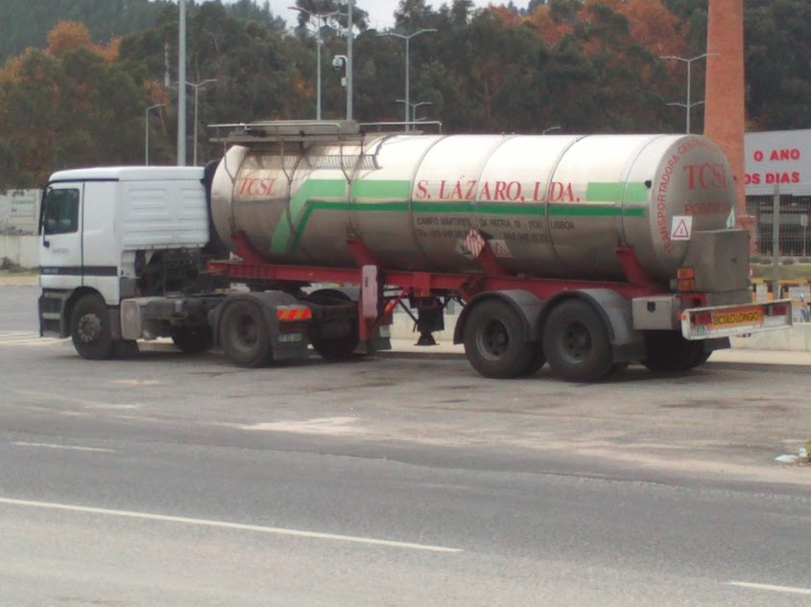 | "Cisterna fixa", uma cisterna com capacidade superior a 1000 litros fixada permanentemente num veículo (que passa então a ser um veiculo-cisterna) ou que é parte integrante do chassis desse veículo; | Cisterna fixa | uma cisterna com capacidade superior a 1000 litros fixada permanentemente num veículo (que passa então a ser um veiculo-cisterna) ou que é parte integrante do chassis desse veículo; | "Fixed tank" means a tank having a capacity of more than 1 000 litres which is permanently attached to a vehicle (which then becomes a tank-vehicle) or is an integral part of the frame of such vehicle; | Fixed tank | a tank having a capacity of more than 1 000 litres which is permanently attached to a vehicle (which then becomes a tank-vehicle) or is an integral part of the frame of such vehicle; | "Citerne fixe", une citerne d'une capacité supérieure à 1 000 litres fixée à demeure sur un véhicule (qui devient alors un véhicule-citerne) ou faisant partie intégrante du châssis d'un tel véhicule; | Citerne fixe | une citerne d'une capacité supérieure à 1 000 litres fixée à demeure sur un véhicule (qui devient alors un véhicule-citerne) ou faisant partie intégrante du châssis d'un tel véhicule; | "Cisterna fija", una cisterna de una capacidad superior a 1000 litros que está fijada sobre un vehículo (que se convierte así en un vehículo cisterna) o que forma parte integrante del chasis de tal vehículo; | Cisterna fija | una cisterna de una capacidad superior a 1000 litros que está fijada sobre un vehículo (que se convierte así en un vehículo cisterna) o que forma parte integrante del chasis de tal vehículo; | 59
31 | ADR 1.2.1 | 110 | 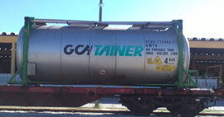 | "Cisterna móvel", uma cisterna multimodal que esteja conforme com as definições do Capítulo 6.7 ou do Código IMDG, indicada por uma instrução de transporte como cisterna móvel (código T) na coluna (10) do Quadro A do Capítulo 3.2 e, quando utilizada no transporte de gases tal como definidos no 2.2.2.1.1, com capacidade superior a 450 litros; | Cisterna móvel | uma cisterna multimodal que esteja conforme com as definições do Capítulo 6.7 ou do Código IMDG, indicada por uma instrução de transporte como cisterna móvel (código T) na coluna (10) do Quadro A do Capítulo 3.2 e, quando utilizada no transporte de gases tal como definidos no 2.2.2.1.1, com capacidade superior a 450 litros; | "Portable tank" means a multimodal tank having, when used for the carriage of gases as defined in 2.2.2.1.1, a capacity of more than 450 litres in accordance with the definitions in Chapter 6.7 or the IMDG Code and indicated by a portable tank instruction (T-Code) in Column (10) of Table A of Chapter 3.2; | Portable tank | a multimodal tank having, when used for the carriage of gases as defined in 2.2.2.1.1, a capacity of more than 450 litres in accordance with the definitions in Chapter 6.7 or the IMDG Code and indicated by a portable tank instruction (T-Code) in Column (10) of Table A of Chapter 3.2; | "Citerne mobile", une citerne multimodale conforme aux définitions du chapitre 6.7 ou du Code IMDG, indiquée par une instruction de transport en citerne mobile (code T) dans la colonne (10) du tableau A du chapitre 3.2, et ayant, lorsqu'elle est utilisée pour le transport de gaz tels qu’ils sont définis au 2.2.2.1.1, une capacité supérieure à 450 l; | Citerne mobile | une citerne multimodale conforme aux définitions du chapitre 6.7 ou du Code IMDG, indiquée par une instruction de transport en citerne mobile (code T) dans la colonne (10) du tableau A du chapitre 3.2, et ayant, lorsqu'elle est utilisée pour le transport de gaz tels qu’ils sont définis au 2.2.2.1.1, une capacité supérieure à 450 l; | "Cisterna portátil", una cisterna multimodal según las definiciones del capítulo 6.7 o del Código IMDG, indicada por una instrucción de transporte como cisterna portátil (código T) en la columna (10) del tabla A del capítulo 3.2, y que tiene, cuando se utiliza para el transporte de gases según se define en 2.2.2.1.1, una capacidad superior a 450 litros; | Cisterna portátil | una cisterna multimodal según las definiciones del capítulo 6.7 o del Código IMDG, indicada por una instrucción de transporte como cisterna portátil (código T) en la columna (10) del tabla A del capítulo 3.2, y que tiene, cuando se utiliza para el transporte de gases según se define en 2.2.2.1.1, una capacidad superior a 450 litros; | 110
32 | ADR 1.2.1 | 154 | 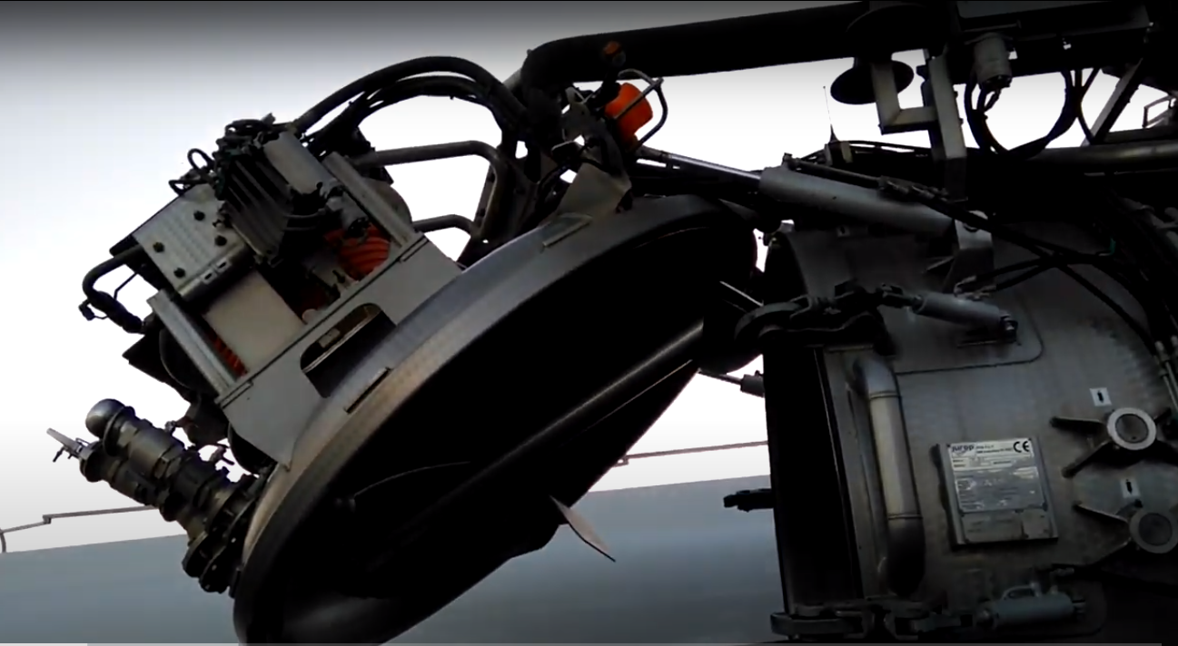 | "Cisterna para resíduos operada sob vácuo", uma cisterna fixa, uma cisterna desmontável, um contentor-cisterna ou uma caixa móvel cisterna utilizada principalmente para o transporte de resíduos perigosos, construída ou equipada de modo especial para facilitar a carga e a descarga de resíduos segundo as prescrições do Capitulo 6.10. Uma cisterna que satisfaça integralmente as prescrições dos Capítulos 6.7 ou 6.8 não é considerada como cisterna para resíduos operada sob vácuo; | Cisterna para resíduos operada sob vácuo | uma cisterna fixa, uma cisterna desmontável, um contentor-cisterna ou uma caixa móvel cisterna utilizada principalmente para o transporte de resíduos perigosos, construída ou equipada de modo especial para facilitar a carga e a descarga de resíduos segundo as prescrições do Capitulo 6.10. Uma cisterna que satisfaça integralmente as prescrições dos Capítulos 6.7 ou 6.8 não é considerada como cisterna para resíduos operada sob vácuo; | "Vacuum-operated waste tank" means a fixed tank, demountable tank, tank-container or tank swap body primarily used for the carriage of dangerous wastes, with special constructional features and/or equipment to facilitate the loading and unloading of wastes as specified in Chapter 6.10. A tank which fully complies with the requirements of Chapter 6.7 or 6.8 is not considered to be a vacuum-operated waste tank; | Vacuum-operated waste tank | a fixed tank, demountable tank, tank-container or tank swap body primarily used for the carriage of dangerous wastes, with special constructional features and/or equipment to facilitate the loading and unloading of wastes as specified in Chapter 6.10. A tank which fully complies with the requirements of Chapter 6.7 or 6.8 is not considered to be a vacuum-operated waste tank; | "Citerne à déchets opérant sous vide", une citerne fixe, une citerne démontable, un conteneur-citerne ou une caisse mobile citerne principalement utilisée pour le transport de déchets dangereux, construite ou équipée de manière spéciale pour faciliter le chargement et le déchargement des déchets selon les prescriptions du chapitre 6.10. Une citerne qui satisfait intégralement aux prescriptions des chapitres 6.7 ou 6.8 n'est pas considérée comme citerne a déchets opérant sous vide; | Citerne à déchets opérant sous vide | une citerne fixe, une citerne démontable, un conteneur-citerne ou une caisse mobile citerne principalement utilisée pour le transport de déchets dangereux, construite ou équipée de manière spéciale pour faciliter le chargement et le déchargement des déchets selon les prescriptions du chapitre 6.10. Une citerne qui satisfait intégralement aux prescriptions des chapitres 6.7 ou 6.8 n'est pas considérée comme citerne a déchets opérant sous vide; | "Cisterna para residuos que operan al vacío", una cisterna fija, una cisterna desmontable, un contenedor cisterna o una caja móvil cisterna principalmente utilizado para el transporte de residuos peligrosos, construida o equipada de forma especial para facilitar la carga y la descarga de los residuos según las disposiciones del capítulo 6.10. Una cisterna que cumple íntegramente las disposiciones de los capítulos 6.7 o 6.8 no se considerará cisterna para residuos que operan al vacío; | Cisterna para residuos que operan al vacío | una cisterna fija, una cisterna desmontable, un contenedor cisterna o una caja móvil cisterna principalmente utilizado para el transporte de residuos peligrosos, construida o equipada de forma especial para facilitar la carga y la descarga de los residuos según las disposiciones del capítulo 6.10. Una cisterna que cumple íntegramente las disposiciones de los capítulos 6.7 o 6.8 no se considerará cisterna para residuos que operan al vacío; | 154
33 | ADR 1.2.1 |  | 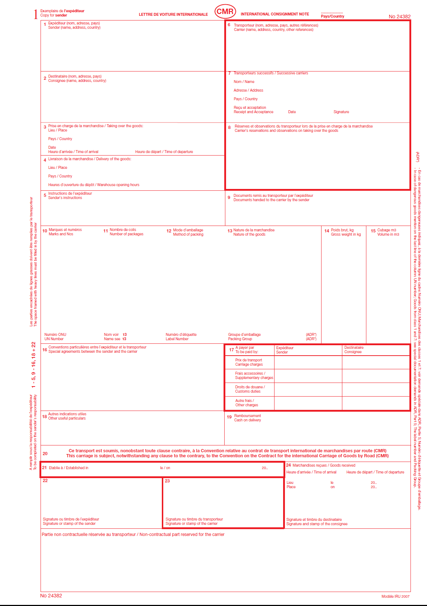 | "CMR", a Convenção relativa ao Contrato de Transporte Internacional de Mercadorias por Estrada (Genebra, 1956), conforme modificada e publicada pela pela CEE-ONU; | CMR | a Convenção relativa ao Contrato de Transporte Internacional de Mercadorias por Estrada (Genebra, 1956), conforme modificada e publicada pela pela CEE-ONU; | "CMR" means the Convention on the Contract for the International Carriage of Goods by Road (Geneva, 19 May 1956), as amended; | CMR | the Convention on the Contract for the International Carriage of Goods by Road (Geneva, 19 May 1956), as amended; | "CMR", la Convention relative au contrat de transport international de marchandises par route (Genève, 19 mai 1956), telle que modifiée ; | CMR | la Convention relative au contrat de transport international de marchandises par route (Genève, 19 mai 1956), telle que modifiée ; | "CMR", el Convenio relativo al Contrato de Transporte Internacional de Mercancías por Carretera (Ginebra, 19 de mayo de 1956), en su versión revisada; | CMR | el Convenio relativo al Contrato de Transporte Internacional de Mercancías por Carretera (Ginebra, 19 de mayo de 1956), en su versión revisada;
34 | ADR 1.2.1 | 72 | 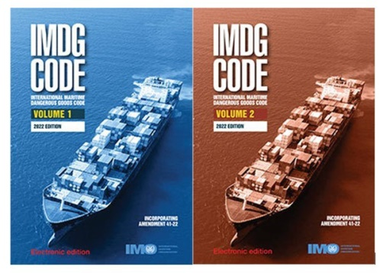 | "Código IMDG", o Código Marítimo Internacional das Mercadorias Perigosas, regulamento de aplicação do Capitulo VII, Parte A da Convenção Internacional de 1974 para a Salvaguarda da Vida Humana no Mar (Convenção SOLAS), conforme modificado e publicado pela OMI; | Código IMDG | o Código Marítimo Internacional das Mercadorias Perigosas, regulamento de aplicação do Capitulo VII, Parte A da Convenção Internacional de 1974 para a Salvaguarda da Vida Humana no Mar (Convenção SOLAS), conforme modificado e publicado pela OMI; | "IMDG Code" means the International Maritime Dangerous Goods Code, for the implementation of Chapter VII, Part A, of the International Convention for the Safety of Life at Sea, 1974 (SOLAS Convention), published by the International Maritime Organization (IMO), London; | IMDG Code | the International Maritime Dangerous Goods Code, for the implementation of Chapter VII, Part A, of the International Convention for the Safety of Life at Sea, 1974 (SOLAS Convention), published by the International Maritime Organization (IMO), London; | "Code IMDG", le Code maritime international des marchandises dangereuses, règlement d'application du Chapitre VII, Partie A de la Convention internationale de 1974 pour la sauvegarde de la vie humaine en mer (Convention SOLAS), publié par l'Organisation maritime internationale (OMI) à Londres; | Code IMDG | le Code maritime international des marchandises dangereuses, règlement d'application du Chapitre VII, Partie A de la Convention internationale de 1974 pour la sauvegarde de la vie humaine en mer (Convention SOLAS), publié par l'Organisation maritime internationale (OMI) à Londres; | "Código IMDG", el Código marítimo internacional de mercancías peligrosas, reglamento de aplicación del Capítulo VII, Parte A del Convenio internacional de 1974 para la salvaguarda de la vida humana en el mar (Convenio SOLAS), publicado por la Organización marítima internacional (IMO) en Londres; | Código IMDG | el Código marítimo internacional de mercancías peligrosas, reglamento de aplicación del Capítulo VII, Parte A del Convenio internacional de 1974 para la salvaguarda de la vida humana en el mar (Convenio SOLAS), publicado por la Organización marítima internacional (IMO) en Londres; | 72
35 | ADR 1.2.1 | 60 |  | "Componente inflamável (para os aerossóis)", líquidos inflamáveis, sólidos inflamáveis ou gases ou misturas de gases inflamáveis, conforme definidos no Manual de Ensaios e de Critérios, Parte III, subsecção 31.1.3, Notas 1 a 3. Esta designação não compreende as matérias pirofóricas, as matérias susceptíveis de autoaquecimento e as matérias que reagem em contacto com a água. O calor químico de combustão deve ser determinado por um dos métodos ASTM D 240, ISO/FDIS 13943:1999 (E/F) 86.1 a 86.3 ou NFPA 30B; | Componente inflamável (para os aerossóis) | líquidos inflamáveis, sólidos inflamáveis ou gases ou misturas de gases inflamáveis, conforme definidos no Manual de Ensaios e de Critérios, Parte III, subsecção 31.1.3, Notas 1 a 3. Esta designação não compreende as matérias pirofóricas, as matérias susceptíveis de autoaquecimento e as matérias que reagem em contacto com a água. O calor químico de combustão deve ser determinado por um dos métodos ASTM D 240, ISO/FDIS 13943:1999 (E/F) 86.1 a 86.3 ou NFPA 30B; | "Flammable component (for aerosols)" means flammable liquids, flammable solids or flammable gases and gas mixtures as defined in Notes 1 to 3 of sub-section 31.1.3 of Part III of the Manual of Tests and Criteria. This designation does not cover pyrophoric, self-heating or water-reactive substances. The chemical heat of combustion shall be determined by one of the following methods ASTM D 240, ISO/FDIS 13943:1999 (E/F) 86.1 to 86.3 or NFPA 30B; | Flammable component (for aerosols) | flammable liquids, flammable solids or flammable gases and gas mixtures as defined in Notes 1 to 3 of sub-section 31.1.3 of Part III of the Manual of Tests and Criteria. This designation does not cover pyrophoric, self-heating or water-reactive substances. The chemical heat of combustion shall be determined by one of the following methods ASTM D 240, ISO/FDIS 13943:1999 (E/F) 86.1 to 86.3 or NFPA 30B; | "Composants inflammables (pour les aérosols)", des liquides inflammables, solides inflammables ou gaz ou mélanges de gaz inflammables tels que définis dans le Manuel d'épreuves et de critères, Partie III, sous-section 31.1.3, Notas 1 à 3. Cette désignation ne comprend pas les matières pyrophoriques, les matières auto-échauffantes et les matières qui réagissent au contact de l'eau. La chaleur chimique de combustion doit être déterminée avec une des méthodes suivantes ASTM D 240, ISO/FDIS 13943:1999 (E/F) 86.1 à 86.3 ou NFPA 30B; | Composants inflammables (pour les aérosols) | des liquides inflammables, solides inflammables ou gaz ou mélanges de gaz inflammables tels que définis dans le Manuel d'épreuves et de critères, Partie III, sous-section 31.1.3, Notas 1 à 3. Cette désignation ne comprend pas les matières pyrophoriques, les matières auto-échauffantes et les matières qui réagissent au contact de l'eau. La chaleur chimique de combustion doit être déterminée avec une des méthodes suivantes ASTM D 240, ISO/FDIS 13943:1999 (E/F) 86.1 à 86.3 ou NFPA 30B; | "Componente inflamable (para los aerosoles)", líquidos inflamables, sólidos inflamables o gases o mezclas inflamables, tal como se definen en el Manual de Pruebas y de Criterios, Parte III, subsección 31.1.3, Notas 1 a 3. Esta designación no incluye las materias pirofóricas, las que experimentan un calentamiento espontáneo ni las materias que reaccionan en contacto con el agua. El calor químico de combustión deberá determinarse por medio de uno de los siguientes métodos: ASTM D 240, ISO/FDIS 13943: 1999 (E/F) 86.1 a 86.3 ó NFPA 30B. | Componente inflamable (para los aerosoles) | líquidos inflamables, sólidos inflamables o gases o mezclas inflamables, tal como se definen en el Manual de Pruebas y de Criterios, Parte III, subsección 31.1.3, Notas 1 a 3. Esta designación no incluye las materias pirofóricas, las que experimentan un calentamiento espontáneo ni las materias que reaccionan en contacto con el agua. El calor químico de combustión deberá determinarse por medio de uno de los siguientes métodos: ASTM D 240, ISO/FDIS 13943: 1999 (E/F) 86.1 a 86.3 ó NFPA 30B. | 60
36 | ADR 1.2.1 | 34 | 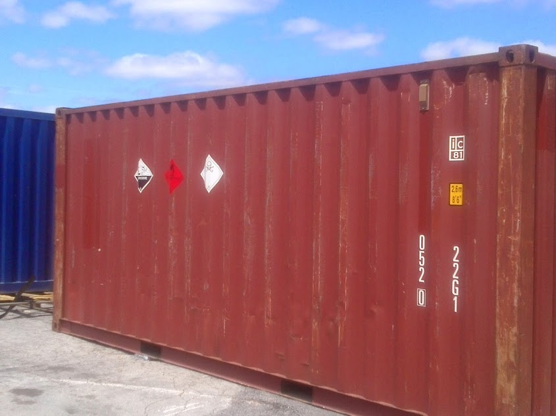 | "Contentor", um equipamento de transporte (estrutura ou outro equipamento análogo): – que tenha carácter permanente e seja por conseguinte suficientemente resistente para poder ser utilizado repetidamente; – especialmente concebido para facilitar o transporte de mercadorias, sem ruptura de carga, por um ou vários modos de transporte; – munido de dispositivos que facilitam a estiva e o manuseamento, designadamente aquando da sua transferência de um meio de transporte para outro; – concebido de modo a facilitar o enchimento e o esvaziamento; – de um volume interno de pelo menos 1 m3, excepto os contentores para o transporte de matérias radioactivas. | Contentor | um equipamento de transporte (estrutura ou outro equipamento análogo): – que tenha carácter permanente e seja por conseguinte suficientemente resistente para poder ser utilizado repetidamente; – especialmente concebido para facilitar o transporte de mercadorias, sem ruptura de carga, por um ou vários modos de transporte; – munido de dispositivos que facilitam a estiva e o manuseamento, designadamente aquando da sua transferência de um meio de transporte para outro; – concebido de modo a facilitar o enchimento e o esvaziamento; – de um volume interno de pelo menos 1 m3, excepto os contentores para o transporte de matérias radioactivas. | "Container" means an article of transport equipment (lift van or other similar structure): - of a permanent character and accordingly strong enough to be suitable for repeated use; - specially designed to facilitate the carriage of goods, by one or more means of transport, without breakage of load; - fitted with devices permitting its ready stowage and handling, particularly when being transloaded from one means of transport to another; - so designed as to be easy to fill and empty; - having an internal volume of not less than 1 m3, except for containers for the carriage of radioactive material. | Container | an article of transport equipment (lift van or other similar structure): - of a permanent character and accordingly strong enough to be suitable for repeated use; - specially designed to facilitate the carriage of goods, by one or more means of transport, without breakage of load; - fitted with devices permitting its ready stowage and handling, particularly when being transloaded from one means of transport to another; - so designed as to be easy to fill and empty; - having an internal volume of not less than 1 m3, except for containers for the carriage of radioactive material. | "Conteneur", un engin de transport (cadre ou autre engin analogue) - ayant un caractère permanent et étant de ce fait suffisamment résistant pour permettre son usage répété; - spécialement conçu pour faciliter le transport de marchandises, sans rupture de charge, par un ou plusieurs modes de transport; - muni de dispositifs facilitant l'arrimage et la manutention, notamment lors de son transbordement d'un moyen de transport à un autre; - conçu de façon à faciliter le remplissage et la vidange; - d'un volume intérieur d'au moins 1 m³, à l'exception des conteneurs pour le transport des matières radioactives. | Conteneur | un engin de transport (cadre ou autre engin analogue) - ayant un caractère permanent et étant de ce fait suffisamment résistant pour permettre son usage répété; - spécialement conçu pour faciliter le transport de marchandises, sans rupture de charge, par un ou plusieurs modes de transport; - muni de dispositifs facilitant l'arrimage et la manutention, notamment lors de son transbordement d'un moyen de transport à un autre; - conçu de façon à faciliter le remplissage et la vidange; - d'un volume intérieur d'au moins 1 m³, à l'exception des conteneurs pour le transport des matières radioactives. | "Contenedor", un elemento de transporte (armazón u otro elemento análogo) - que tiene un carácter permanente y es, por tanto, lo suficientemente resistente para permitir su reiterada utilización; - especialmente concebido para facilitar el transporte de las mercancías, sin operaciones intermedias de carga y descarga, mediante uno o varios modos de transporte; - equipado con dispositivos que facilitan su estiba y su manipulación, especialmente para el trasbordo de un modo de transporte a otro; - concebido de forma que sea fácil de llenar y de vaciar; - con un volumen interior igual o superior a 1 m3, salvo los contenedores para el transporte de materias radiactivas. | Contenedor | un elemento de transporte (armazón u otro elemento análogo) - que tiene un carácter permanente y es, por tanto, lo suficientemente resistente para permitir su reiterada utilización; - especialmente concebido para facilitar el transporte de las mercancías, sin operaciones intermedias de carga y descarga, mediante uno o varios modos de transporte; - equipado con dispositivos que facilitan su estiba y su manipulación, especialmente para el trasbordo de un modo de transporte a otro; - concebido de forma que sea fácil de llenar y de vaciar; - con un volumen interior igual o superior a 1 m3, salvo los contenedores para el transporte de materias radiactivas. | 34
37 | ADR 1.2.1 | 34.5 | 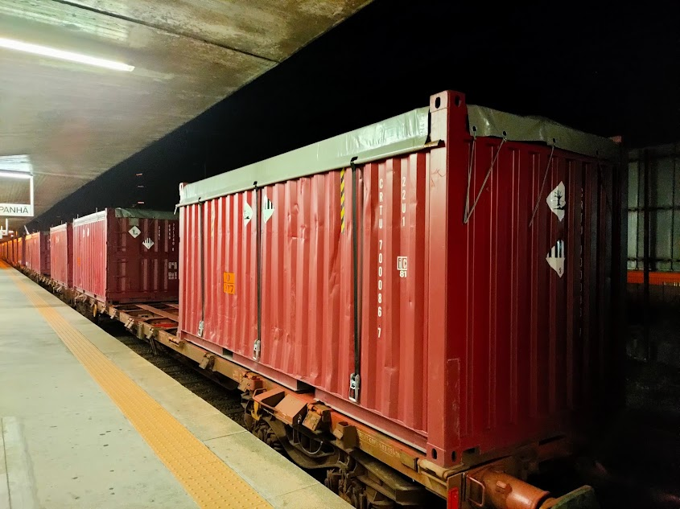 | "Contentor coberto", um contentor descoberto munido de um toldo para proteger a mercadoria carregada; | Contentor coberto | um contentor descoberto munido de um toldo para proteger a mercadoria carregada; | "Sheeted container" means an open container equipped with a sheet to protect the goods loaded; | Sheeted container | an open container equipped with a sheet to protect the goods loaded; | "Conteneur bâché", un conteneur ouvert muni d'une bâche pour protéger la marchandise chargée; | Conteneur bâché | un conteneur ouvert muni d'une bâche pour protéger la marchandise chargée; | "Contenedor entoldado", un contenedor abierto provisto de un toldo para proteger la mercancía cargada; | Contenedor entoldado | un contenedor abierto provisto de un toldo para proteger la mercancía cargada; | 34.5
38 | ADR 1.2.1 | 34.4 | 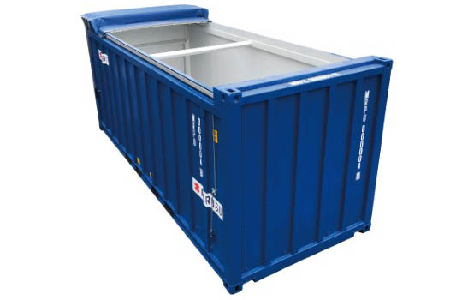 | "Contentor descoberto", um contentor de tecto descoberto ou um contentor de tipo plataforma; | Contentor descoberto | um contentor de tecto descoberto ou um contentor de tipo plataforma; | "Open container" means an open top container or a platform based container; | Open container | an open top container or a platform based container; | "Conteneur ouvert", un conteneur à toit ouvert ou un conteneur de type plate-forme; | Conteneur ouvert | un conteneur à toit ouvert ou un conteneur de type plate-forme; | "Contenedor abierto", un contenedor con techo abierto o un contenedor de tipo plataforma; | Contenedor abierto | un contenedor con techo abierto o un contenedor de tipo plataforma; | 34.4
39 | ADR 1.2.1 | 34.3 | 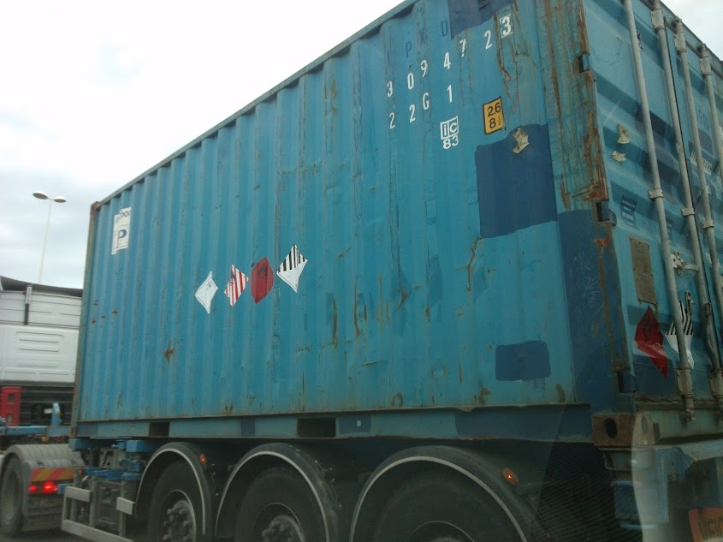 | "Contentor fechado", um contentor totalmente fechado, com tecto rígido, paredes laterais rígidas, paredes de extremidade rígidas e estrado. O termo engloba os contentores de tecto de abrir, desde que o tecto esteja fechado durante o transporte; | Contentor fechado | um contentor totalmente fechado, com tecto rígido, paredes laterais rígidas, paredes de extremidade rígidas e estrado. O termo engloba os contentores de tecto de abrir, desde que o tecto esteja fechado durante o transporte; | "Closed container" means a totally enclosed container having a rigid roof, rigid side walls, rigid end walls and a floor. The term includes containers with an opening roof where the roof can be closed during transport; | Closed container | a totally enclosed container having a rigid roof, rigid side walls, rigid end walls and a floor. The term includes containers with an opening roof where the roof can be closed during transport; | "Conteneur fermé", un conteneur totalement fermé, ayant un toit rigide, des parois latérales rigides, des parois d'extrémité rigides et un plancher. Le terme englobe les conteneurs à toit ouvrant pour autant que le toit soit fermé pendant le transport; | Conteneur fermé | un conteneur totalement fermé, ayant un toit rigide, des parois latérales rigides, des parois d'extrémité rigides et un plancher. Le terme englobe les conteneurs à toit ouvrant pour autant que le toit soit fermé pendant le transport; | "Contenedor cerrado", un contenedor totalmente cerrado, con un techo rígido, paredes laterales rígidas, paredes de los extremos rígidas y un suelo. El término comprende a los contenedores con techo practicable mientras el techo esté cerrado durante el transporte; | Contenedor cerrado | un contenedor totalmente cerrado, con un techo rígido, paredes laterales rígidas, paredes de los extremos rígidas y un suelo. El término comprende a los contenedores con techo practicable mientras el techo esté cerrado durante el transporte; | 34.3
40 | ADR 1.2.1 | 99 | 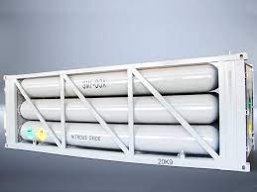 | "Contentor para gás de elementos múltiplos" (CGEM), um equipamento de transporte que compreende elementos ligados entre si por um tubo colector e montados num quadro. Os elementos seguintes são considerados como elementos de um contentor de gás de elementos múltiplos: as garrafas, os tubos, os tambores sob pressão e os quadros de garrafas, bem como as cisternas com capacidade superior a 450 litros para os gases conforme definidos no 2.2.2.1.1; NOTA: Para os CGEM destinados ao transporte multimodal, ver Capítulo 6.7. | Contentor para gás de elementos múltiplos | CGEM), um equipamento de transporte que compreende elementos ligados entre si por um tubo colector e montados num quadro. Os elementos seguintes são considerados como elementos de um contentor de gás de elementos múltiplos: as garrafas, os tubos, os tambores sob pressão e os quadros de garrafas, bem como as cisternas com capacidade superior a 450 litros para os gases conforme definidos no 2.2.2.1.1; NOTA: Para os CGEM destinados ao transporte multimodal, ver Capítulo 6.7. | "Multiple-element gas container" (MEGC) means a unit containing elements which are linked to each other by a manifold and mounted on a frame. The following elements are considered to be elements of a multiple-element gas container: cylinders, tubes, pressure drums and bundles of cylinders as well as tanks for the carriage of gases as defined in 2.2.2.1.1 having a capacity of more than 450 litres; NOTE: For UN MEGCs, see Chapter 6.7. | Multiple-element gas container | means a unit containing elements which are linked to each other by a manifold and mounted on a frame. The following elements are considered to be elements of a multiple-element gas container: cylinders, tubes, pressure drums and bundles of cylinders as well as tanks for the carriage of gases as defined in 2.2.2.1.1 having a capacity of more than 450 litres; NOTE: For UN MEGCs, see Chapter 6.7. | "Conteneur à gaz à éléments multiples" (CGEM), un engin de transport comprenant des éléments qui sont reliés entre eux par un tuyau collecteur et montés dans un cadre. Les éléments suivants sont considérés comme des éléments d'un conteneur à gaz à éléments multiples: les bouteilles, les tubes, les fûts à pression, et les cadres de bouteilles ainsi que les citernes d'une capacité supérieure à 450 litres pour les gaz tels qu’ils sont définis au 2.2.2.1.1; NOTA: Pour les CGEM destinés au transport multimodal, voir le chapitre 6.7. | Conteneur à gaz à éléments multiples | CGEM), un engin de transport comprenant des éléments qui sont reliés entre eux par un tuyau collecteur et montés dans un cadre. Les éléments suivants sont considérés comme des éléments d'un conteneur à gaz à éléments multiples: les bouteilles, les tubes, les fûts à pression, et les cadres de bouteilles ainsi que les citernes d'une capacité supérieure à 450 litres pour les gaz tels qu’ils sont définis au 2.2.2.1.1; NOTA: Pour les CGEM destinés au transport multimodal, voir le chapitre 6.7. | "Contenedor de gas con elementos múltiples" (CGEM), un elemento de transporte que comprende elementos que están conectados entre ellos por una tubería colectora y montados en un cuadro. Los elementos siguientes son considerados como elementos de un contenedor de gas con elementos múltiples: las botellas, los tubos, los bidones a presión o botellones, y los bloques de botellas, así como las cisternas con una capacidad superior a 450 litros para los gases según se definen en 2.2.2.1.1; NOTA. Para los CGEM destinados al transporte multimodal, ver capítulo 6.7. | Contenedor de gas con elementos múltiples | CGEM), un elemento de transporte que comprende elementos que están conectados entre ellos por una tubería colectora y montados en un cuadro. Los elementos siguientes son considerados como elementos de un contenedor de gas con elementos múltiples: las botellas, los tubos, los bidones a presión o botellones, y los bloques de botellas, así como las cisternas con una capacidad superior a 450 litros para los gases según se definen en 2.2.2.1.1; NOTA. Para los CGEM destinados al transporte multimodal, ver capítulo 6.7. | 99
41 | ADR 1.2.1 | 11 | 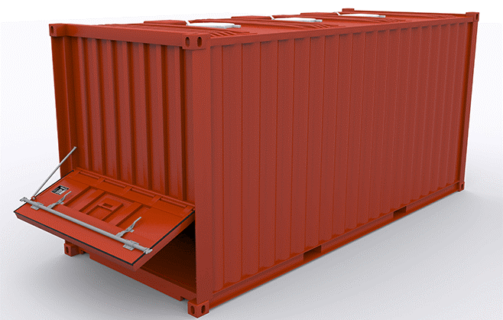 | "Contentor para granel", um invólucro de retenção (incluindo um forro ou revestimento) destinado ao transporte de matérias sólidas que estejam directamente em contacto com o invólucro de retenção. O termo não compreende nem as embalagens, nem os grandes recipientes para granel (GRG), nem as grandes embalagens nem as cisternas. Os contentores para granel são: – de carácter permanente e por conseguinte suficientemente resistentes para poderem ser utilizados repetidamente; – especialmente concebidos para facilitar o transporte de mercadorias, sem ruptura de carga, por um ou vários meios de transporte; – munidos de dispositivos que facilitam o manuseamento; – com capacidade de pelo menos 1 m3. Os contentores para granel podem ser, por exemplo, contentores, contentores para granel offshore, vagonetas, cubas para granel, caixas móveis, contentores tremonha, contentores com rodas, compartimentos de carga de veículos; | Contentor para granel | um invólucro de retenção (incluindo um forro ou revestimento) destinado ao transporte de matérias sólidas que estejam directamente em contacto com o invólucro de retenção. O termo não compreende nem as embalagens, nem os grandes recipientes para granel (GRG), nem as grandes embalagens nem as cisternas. Os contentores para granel são: – de carácter permanente e por conseguinte suficientemente resistentes para poderem ser utilizados repetidamente; – especialmente concebidos para facilitar o transporte de mercadorias, sem ruptura de carga, por um ou vários meios de transporte; – munidos de dispositivos que facilitam o manuseamento; – com capacidade de pelo menos 1 m3. Os contentores para granel podem ser, por exemplo, contentores, contentores para granel offshore, vagonetas, cubas para granel, caixas móveis, contentores tremonha, contentores com rodas, compartimentos de carga de veículos; | "Bulk containers" means containment systems (including any liner or coating) intended for the carriage of solid substances which are in direct contact with the containment system. Packagings, intermediate bulk containers (IBCs), large packagings and tanks are not included. Bulk containers are: - of a permanent character and accordingly strong enough to be suitable for repeated use; - specially designed to facilitate the carriage of goods by one or more modes of carriage without intermediate reloading; - fitted with devices permitting its ready handling; - of a capacity of not less than 1.0 m3 Examples of bulk containers are containers, offshore bulk containers, skips, bulk bins, swap bodies, trough-shaped containers, roller containers, load compartments of vehicles; | Bulk containers | containment systems (including any liner or coating) intended for the carriage of solid substances which are in direct contact with the containment system. Packagings, intermediate bulk containers (IBCs), large packagings and tanks are not included. Bulk containers are: - of a permanent character and accordingly strong enough to be suitable for repeated use; - specially designed to facilitate the carriage of goods by one or more modes of carriage without intermediate reloading; - fitted with devices permitting its ready handling; - of a capacity of not less than 1.0 m3 Examples of bulk containers are containers, offshore bulk containers, skips, bulk bins, swap bodies, trough-shaped containers, roller containers, load compartments of vehicles; | "Conteneur pour vrac", une enceinte de rétention (y compris toute doublure ou revêtement) destinée au transport de matières solides qui sont directement en contact avec l'enceinte de rétention. Le terme ne comprend pas les emballages, les grands récipients pour vrac (GRV), les grands emballages ni les citernes. Les conteneurs pour vrac sont: - de caractère permanent et étant de ce fait suffisamment résistants pour permettre un usage répété; - spécialement conçus pour faciliter le transport de marchandises sans rupture de charge par un ou plusieurs moyens de transport; - munis de dispositifs les rendant faciles à manutentionner; - d'une capacité d'au moins 1,0 m3. Les conteneurs pour vrac peuvent être, par exemple, des conteneurs, des conteneurs pour vrac offshore, des bennes, des bacs pour vrac, des caisses mobiles, des conteneurs trémie, des conteneurs à rouleaux, des compartiments de charge de véhicules; | Conteneur pour vrac | une enceinte de rétention (y compris toute doublure ou revêtement) destinée au transport de matières solides qui sont directement en contact avec l'enceinte de rétention. Le terme ne comprend pas les emballages, les grands récipients pour vrac (GRV), les grands emballages ni les citernes. Les conteneurs pour vrac sont: - de caractère permanent et étant de ce fait suffisamment résistants pour permettre un usage répété; - spécialement conçus pour faciliter le transport de marchandises sans rupture de charge par un ou plusieurs moyens de transport; - munis de dispositifs les rendant faciles à manutentionner; - d'une capacité d'au moins 1,0 m3. Les conteneurs pour vrac peuvent être, par exemple, des conteneurs, des conteneurs pour vrac offshore, des bennes, des bacs pour vrac, des caisses mobiles, des conteneurs trémie, des conteneurs à rouleaux, des compartiments de charge de véhicules; | "Contenedor para granel", un sistema de contención (incluido cualquier revestimiento o forro) destinado a transportar materias sólidas que están en contacto directo con dicho sistema de contención. El término no comprende los embalajes, los grandes recipientes para mercancías a granel (GRG (IBC)), los grandes embalajes ni las cisternas. Los contenedores para graneles son: - de carácter permanente y, por tanto, suficientemente resistentes para permitir su utilización reiterada; - especialmente concebidos para facilitar el transporte de mercancías, sin operaciones intermedias de carga y descarga, por uno o varios modos de transporte; - provistos con dispositivos que faciliten su manipulación; - de capacidad no inferior a 1,0 metros cúbicos. Ejemplos de contenedores para graneles son los contenedores, los contenedores para granel desde instalaciones mar adentro (offshore), los volquetes, los depósitos para granel, las cajas móviles, los contenedores tolva, los contenedores con sistema de rodadura y los compartimentos de carga de vehículos; | Contenedor para granel | un sistema de contención (incluido cualquier revestimiento o forro) destinado a transportar materias sólidas que están en contacto directo con dicho sistema de contención. El término no comprende los embalajes, los grandes recipientes para mercancías a granel (GRG (IBC)), los grandes embalajes ni las cisternas. Los contenedores para graneles son: - de carácter permanente y, por tanto, suficientemente resistentes para permitir su utilización reiterada; - especialmente concebidos para facilitar el transporte de mercancías, sin operaciones intermedias de carga y descarga, por uno o varios modos de transporte; - provistos con dispositivos que faciliten su manipulación; - de capacidad no inferior a 1,0 metros cúbicos. Ejemplos de contenedores para graneles son los contenedores, los contenedores para granel desde instalaciones mar adentro (offshore), los volquetes, los depósitos para granel, las cajas móviles, los contenedores tolva, los contenedores con sistema de rodadura y los compartimentos de carga de vehículos; | 11
 | ADR 1.2.1 |  | 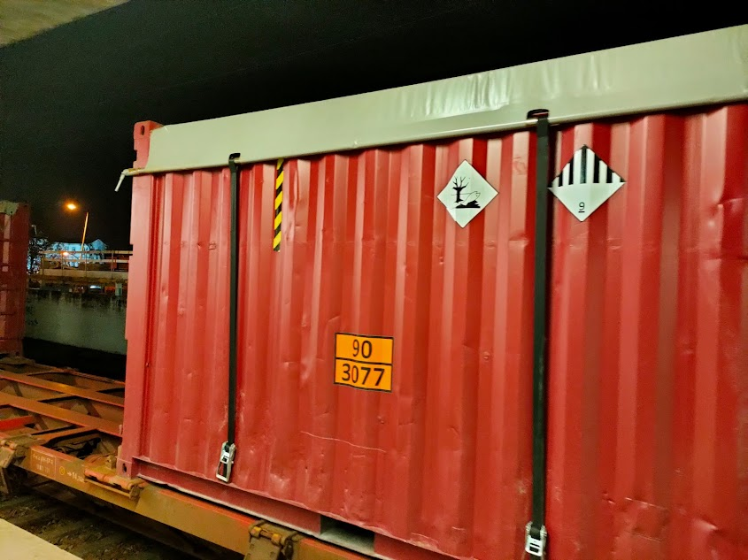 | "Contentor para granel coberto", significa um contentor para granel com teto aberto, com fundo rígido (incluindo fundos do tipo tremonha), paredes laterais e extremidades rígidas e uma cobertura não rígida; NOTA: Esta definição só se aplica a contentores para granel que satisfaçam os requisitos do Capítulo 6.11. | Contentor para granel coberto | significa um contentor para granel com teto aberto, com fundo rígido (incluindo fundos do tipo tremonha), paredes laterais e extremidades rígidas e uma cobertura não rígida; NOTA: Esta definição só se aplica a contentores para granel que satisfaçam os requisitos do Capítulo 6.11. | "Sheeted bulk container" means an open top bulk container with rigid bottom (including hoppertype bottom), side and end walls and a non-rigid covering; | Sheeted bulk container | an open top bulk container with rigid bottom (including hoppertype bottom), side and end walls and a non-rigid covering; | "Conteneur pour vrac bâché", un conteneur pour vrac à toit ouvert avec fond (y compris les fonds du type trémie) et parois latérales et d'extrémité rigides et couverture non rigide; | Conteneur pour vrac bâché | un conteneur pour vrac à toit ouvert avec fond (y compris les fonds du type trémie) et parois latérales et d'extrémité rigides et couverture non rigide; | "Contenedor para granel cubierto", un contenedor para granel sin techo, con fondo rígido (incluidos los fondos del tipo tolva) y con paredes laterales y superiores e inferiores también rígidas y con una cubierta no rígida; | Contenedor para granel cubierto | un contenedor para granel sin techo, con fondo rígido (incluidos los fondos del tipo tolva) y con paredes laterales y superiores e inferiores también rígidas y con una cubierta no rígida;
 | ADR 1.2.1 |  | 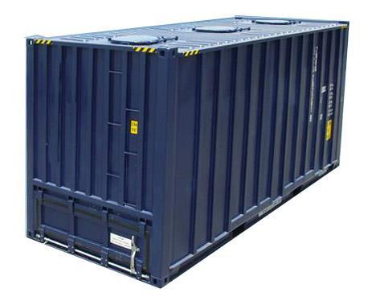 | "Contentor para granel fechado", um contentor granel totalmente fechado com um teto, paredes laterais, extremidades e fundo rígidos (incluindo fundos do tipo tremonha). O termo inclui contentores para granel com teto, paredes laterais ou extremidades que podem ser fechados durante o transporte. Os contentores para granel fechados podem ser equipados com aberturas que permitam a saída de gases e vapores por arejamento e impedir, sob condições normais de transporte, a libertação de conteúdos sólidos, bem como a penetração de chuva e salpicos de água; | Contentor para granel fechado | um contentor granel totalmente fechado com um teto, paredes laterais, extremidades e fundo rígidos (incluindo fundos do tipo tremonha). O termo inclui contentores para granel com teto, paredes laterais ou extremidades que podem ser fechados durante o transporte. Os contentores para granel fechados podem ser equipados com aberturas que permitam a saída de gases e vapores por arejamento e impedir, sob condições normais de transporte, a libertação de conteúdos sólidos, bem como a penetração de chuva e salpicos de água; | "Closed bulk container" means a totally closed bulk container having a rigid roof, sidewalls, end walls and floor (including hopper-type bottoms). The term includes bulk containers with an opening roof, side or end wall that can be closed during carriage. Closed bulk containers may be equipped with openings to allow for the exchange of vapours and gases with air and which prevent under normal conditions of carriage the release of solid contents as well as the penetration of rain and splash water; | Closed bulk container | a totally closed bulk container having a rigid roof, sidewalls, end walls and floor (including hopper-type bottoms). The term includes bulk containers with an opening roof, side or end wall that can be closed during carriage. Closed bulk containers may be equipped with openings to allow for the exchange of vapours and gases with air and which prevent under normal conditions of carriage the release of solid contents as well as the penetration of rain and splash water; | "Conteneur pour vrac fermé", un conteneur pour vrac entièrement fermé ayant un toit, des parois latérales, des parois d'extrémité et un plancher rigides (y compris les fonds du type trémie). Ce terme englobe des conteneurs pour vrac à toit, parois latérales ou d'extrémité ouvrants pouvant être fermés pendant le transport. Les conteneurs pour vrac fermés peuvent être équipés d'ouvertures permettant l'évacuation de vapeurs et de gaz par aération et de prévenir, dans les conditions normales de transport, la perte de matières solides et la pénétration d'eau de projection ou de pluie; | Conteneur pour vrac fermé | un conteneur pour vrac entièrement fermé ayant un toit, des parois latérales, des parois d'extrémité et un plancher rigides (y compris les fonds du type trémie). Ce terme englobe des conteneurs pour vrac à toit, parois latérales ou d'extrémité ouvrants pouvant être fermés pendant le transport. Les conteneurs pour vrac fermés peuvent être équipés d'ouvertures permettant l'évacuation de vapeurs et de gaz par aération et de prévenir, dans les conditions normales de transport, la perte de matières solides et la pénétration d'eau de projection ou de pluie; | "Contenedor para granel cerrado", un contenedor para granel totalmente cerrado, con techo rígido y con paredes laterales y paredes superiores e inferiores también rígidas (incluidos los fondos del tipo tolva). Este término comprende los contenedores para granel cuyo techo y cuyas paredes laterales superiores o inferiores pueden cerrarse durante el transporte. Los contenedores para granel cerrado pueden estar equipados con orificios que permitan la evacuación de vapores y de gases por aireación e impidan, en condiciones normales de transporte, la pérdida de materias sólidas, así como la penetración de agua de lluvia y de salpicaduras; | Contenedor para granel cerrado | un contenedor para granel totalmente cerrado, con techo rígido y con paredes laterales y paredes superiores e inferiores también rígidas (incluidos los fondos del tipo tolva). Este término comprende los contenedores para granel cuyo techo y cuyas paredes laterales superiores o inferiores pueden cerrarse durante el transporte. Los contenedores para granel cerrado pueden estar equipados con orificios que permitan la evacuación de vapores y de gases por aireación e impidan, en condiciones normales de transporte, la pérdida de materias sólidas, así como la penetración de agua de lluvia y de salpicaduras;
 | ADR 1.2.1 |  | 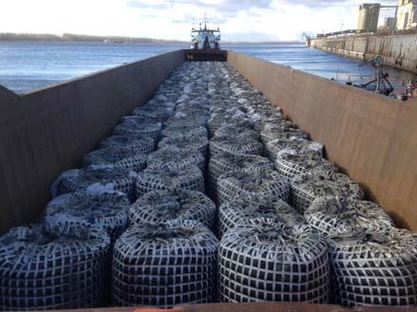 | "Contentor para granel flexível", um contentor flexível com capacidade não superior a 15 m³ e que compreende os forros, bem como os dispositivos de manuseamento e os equipamentos de serviço que lhe são fixados; | Contentor para granel flexível | um contentor flexível com capacidade não superior a 15 m³ e que compreende os forros, bem como os dispositivos de manuseamento e os equipamentos de serviço que lhe são fixados; | "Flexible bulk container" means a flexible container with a capacity not exceeding 15 m³ and includes liners and attached handling devices and service equipment; | Flexible bulk container | a flexible container with a capacity not exceeding 15 m³ and includes liners and attached handling devices and service equipment; | "Conteneur pour vrac souple", un conteneur souple d’une capacité ne dépassant pas 15 m³ et comprenant les doublures, ainsi que les dispositifs de manutention et les équipements de services fixés à celui-ci; | Conteneur pour vrac souple | un conteneur souple d’une capacité ne dépassant pas 15 m³ et comprenant les doublures, ainsi que les dispositifs de manutention et les équipements de services fixés à celui-ci; | "Contenedor para granel flexible", un contenedor flexible de una capacidad no superior a 15 m³, incluidos los revestimientos, así como los dispositivos de manipulación y equipos de servicio fijados a el. | Contenedor para granel flexible | un contenedor flexible de una capacidad no superior a 15 m³, incluidos los revestimientos, así como los dispositivos de manipulación y equipos de servicio fijados a el.
42 | ADR 1.2.1 | 102 | 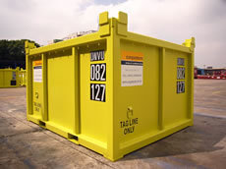 | "Contentor para granel offshore", um contentor para granel especialmente concebido para servir de maneira repetida para o transporte com proveniência ou destino em instalações offshore ou entre essas instalações. Deve ser concebido e construído segundo as regras relativas a aprovação de contentores offshore manuseados no alto mar enunciadas no documento MSC/Circ.860 publicado pela Organização Marítima Internacional (OMI); | Contentor para granel offshore | um contentor para granel especialmente concebido para servir de maneira repetida para o transporte com proveniência ou destino em instalações offshore ou entre essas instalações. Deve ser concebido e construído segundo as regras relativas a aprovação de contentores offshore manuseados no alto mar enunciadas no documento MSC/Circ.860 publicado pela Organização Marítima Internacional (OMI); | "Offshore bulk container" means a bulk container specially designed for repeated use for carriage to, from and between offshore facilities. An offshore bulk container is designed and constructed in accordance with the guidelines for the approval of offshore containers handled in open seas specified by the International Maritime Organization (IMO) in document MSC/Circ.860; | Offshore bulk container | a bulk container specially designed for repeated use for carriage to, from and between offshore facilities. An offshore bulk container is designed and constructed in accordance with the guidelines for the approval of offshore containers handled in open seas specified by the International Maritime Organization (IMO) in document MSC/Circ.860; | "Conteneur pour vrac offshore", un conteneur pour vrac spécialement conçu pour servir de manière répétée en provenance ou à destination d'installations offshore ou entre de telles installations. Il doit être conçu et construit selon les règles relatives à l'agrément des conteneurs offshore manutentionnés en haute mer énoncées dans le document MSC/Circ.860 publié par l'Organisation Maritime Internationale (OMI); | Conteneur pour vrac offshore | un conteneur pour vrac spécialement conçu pour servir de manière répétée en provenance ou à destination d'installations offshore ou entre de telles installations. Il doit être conçu et construit selon les règles relatives à l'agrément des conteneurs offshore manutentionnés en haute mer énoncées dans le document MSC/Circ.860 publié par l'Organisation Maritime Internationale (OMI); | "Contenedor para granel para instalaciones mar adentro (offshore)", un contenedor para granel especialmente disenado para ser usado repetidamente en el transporte de mercancías peligrosas desde instalaciones ubicadas frente a la costa (offshore) o entre ellas. Habrá de estar disenado y construido de conformidad con las pautas para la aprobación de ese tipo de contenedores especificadas por la Organización Marítima Internacional (IMO) en la circular MSC/Circ. 860; | Contenedor para granel para instalaciones mar adentro (offshore) | un contenedor para granel especialmente disenado para ser usado repetidamente en el transporte de mercancías peligrosas desde instalaciones ubicadas frente a la costa (offshore) o entre ellas. Habrá de estar disenado y construido de conformidad con las pautas para la aprobación de ese tipo de contenedores especificadas por la Organización Marítima Internacional (IMO) en la circular MSC/Circ. 860; | 102
43 | ADR 1.2.1 | 139 | 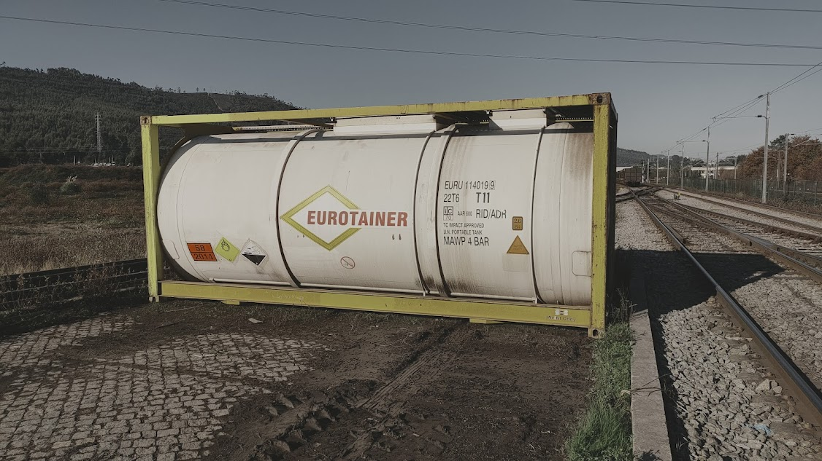 | "Contentor-cisterna", um equipamento de transporte que satisfaz a definição de contentor e compreende um reservatório e equipamentos, incluindo os equipamentos que permitem as movimentações do contentor-cisterna sem modificação importante da posição de equilíbrio, utilizado para o transporte de matérias gasosas, líquidas, pulverulentas ou granulares e com capacidade superior a 0,45 m3 (450 litros), quando destinado ao transporte de gases conforme definidos no 2.2.2.1.1; NOTA: Os grandes recipientes para granel (GRG) que satisfazem as disposições do Capítulo 6.5 não são considerados como contentores-cisternas. | Contentor-cisterna | um equipamento de transporte que satisfaz a definição de contentor e compreende um reservatório e equipamentos, incluindo os equipamentos que permitem as movimentações do contentor-cisterna sem modificação importante da posição de equilíbrio, utilizado para o transporte de matérias gasosas, líquidas, pulverulentas ou granulares e com capacidade superior a 0,45 m3 (450 litros), quando destinado ao transporte de gases conforme definidos no 2.2.2.1.1; NOTA: Os grandes recipientes para granel (GRG) que satisfazem as disposições do Capítulo 6.5 não são considerados como contentores-cisternas. | "Tank-container" means an article of transport equipment meeting the definition of a container, and comprising a shell and items of equipment, including the equipment to facilitate movement of the tank-container without significant change of attitude, used for the carriage of gases, liquid, powdery or granular substances and, when used for the carriage of gases as defined in 2.2.2.1.1, having a capacity of more than 0.45 m3 (450 litres); NOTE: IBCs which meet the requirements of Chapter 6.5 are not considered to be tank-containers. | Tank-container | an article of transport equipment meeting the definition of a container, and comprising a shell and items of equipment, including the equipment to facilitate movement of the tank-container without significant change of attitude, used for the carriage of gases, liquid, powdery or granular substances and, when used for the carriage of gases as defined in 2.2.2.1.1, having a capacity of more than 0.45 m3 (450 litres); NOTE: IBCs which meet the requirements of Chapter 6.5 are not considered to be tank-containers. | "Conteneur-citerne", un engin de transport répondant à la définition du conteneur et comprenant un réservoir et des équipements, y compris les équipements permettant les déplacements du conteneur-citerne sans changement notable d'assiette, utilisé pour le transport de matières gazeuses, liquides, pulvérulentes ou granulaires et ayant une capacité supérieure à 0,45 m3 (450 litres), lorsqu'il est destiné au transport de gaz tels qu’ils sont définis au 2.2.2.1.1; NOTA: Les grands récipients pour vrac (GRV) qui satisfont aux dispositions du chapitre 6.5 ne sont pas considérés comme des conteneurs-citernes. | Conteneur-citerne | un engin de transport répondant à la définition du conteneur et comprenant un réservoir et des équipements, y compris les équipements permettant les déplacements du conteneur-citerne sans changement notable d'assiette, utilisé pour le transport de matières gazeuses, liquides, pulvérulentes ou granulaires et ayant une capacité supérieure à 0,45 m3 (450 litres), lorsqu'il est destiné au transport de gaz tels qu’ils sont définis au 2.2.2.1.1; NOTA: Les grands récipients pour vrac (GRV) qui satisfont aux dispositions du chapitre 6.5 ne sont pas considérés comme des conteneurs-citernes. | "Contenedor cisterna", un elemento de transporte que responde a la definición de contenedor y que comprende un depósito y sus equipos, incluidos los equipos que permiten los desplazamientos del contenedor cisterna sin cambio notable de asiento, utilizado para el transporte de materias gaseosas, líquidas, pulverulentas o granulares y con una capacidad, superior a 0,45 m3 (450 litros), cuando se utiliza para el transporte de gases según se definen en 2.2.2.1.1; NOTA: Los grandes recipientes para mercancía a granel (GRG (IBC)) que satisfacen las disposiciones del capítulo 6.5 no se consideran como contenedores cisterna. | Contenedor cisterna | un elemento de transporte que responde a la definición de contenedor y que comprende un depósito y sus equipos, incluidos los equipos que permiten los desplazamientos del contenedor cisterna sin cambio notable de asiento, utilizado para el transporte de materias gaseosas, líquidas, pulverulentas o granulares y con una capacidad, superior a 0,45 m3 (450 litros), cuando se utiliza para el transporte de gases según se definen en 2.2.2.1.1; NOTA: Los grandes recipientes para mercancía a granel (GRG (IBC)) que satisfacen las disposiciones del capítulo 6.5 no se consideran como contenedores cisterna. | 139
44 | ADR 1.2.1 | 116 | 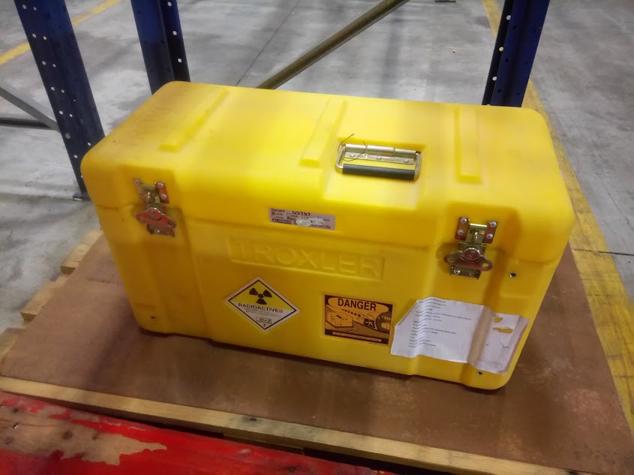 | "Conteúdo radioactivo", para o transporte das matérias da classe 7, as matérias radioactivas assim como qualquer sólido, líquido ou gás contaminado ou activado que se encontre no interior da embalagem; | Conteúdo radioactivo | para o transporte das matérias da classe 7, as matérias radioactivas assim como qualquer sólido, líquido ou gás contaminado ou activado que se encontre no interior da embalagem; | "Radioactive contents", for the carriage of Class 7 material, mean the radioactive material together with any contaminated or activated solids, liquids, and gases within the packaging; | Radioactive contents | he carriage of Class 7 material, mean the radioactive material together with any contaminated or activated solids, liquids, and gases within the packaging; | "Contenu radioactif", pour le transport des matières de la classe 7, les matières radioactives ainsi que tout solide, liquide ou gaz contaminé ou activé se trouvant à l'intérieur de l'emballage; | Contenu radioactif | pour le transport des matières de la classe 7, les matières radioactives ainsi que tout solide, liquide ou gaz contaminé ou activé se trouvant à l'intérieur de l'emballage; | "Contenidos radiactivos", para el transporte de materias de la clase 7, se refiere al material radiactivo junto con cualquier sólido, líquido o gas que esté contaminado o activado dentro del embalaje; | Contenidos radiactivos | para el transporte de materias de la clase 7, se refiere al material radiactivo junto con cualquier sólido, líquido o gas que esté contaminado o activado dentro del embalaje; | 116
45 | ADR 1.2.1 | 9 | 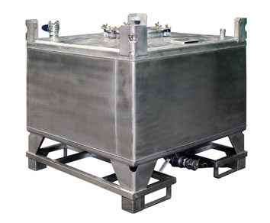 | "Corpo" (para todas as categorias de GRG excepto os GRG compósitos), o recipiente propriamente dito, incluindo os orifícios e os seus fechos, e excluindo o equipamento de serviço; | Corpo | para todas as categorias de GRG excepto os GRG compósitos), o recipiente propriamente dito, incluindo os orifícios e os seus fechos, e excluindo o equipamento de serviço; | "Body" (for all categories of IBC other than composite IBCs) means the receptacle proper, including openings and closures, but does not include service equipment. | Body | ll categories of IBC other than composite IBCs) means the receptacle proper, including openings and closures, but does not include service equipment. | "Corps" (pour toutes les catégories de GRV autres que les GRV composites), le récipient proprement dit, y compris les orifices et leurs fermetures, à l'exclusion de l'équipement de service; | Corps | pour toutes les catégories de GRV autres que les GRV composites), le récipient proprement dit, y compris les orifices et leurs fermetures, à l'exclusion de l'équipement de service; | "Cuerpo" (para todas las categorías de GRG (IBC) distintas de los GRG (IBC) compuestos), el recipiente propiamente dicho, comprendidos los orificios y sus cierres, excluyendo el equipo de servicio; | Cuerpo | para todas las categorías de GRG (IBC) distintas de los GRG (IBC) compuestos), el recipiente propiamente dicho, comprendidos los orificios y sus cierres, excluyendo el equipo de servicio; | 9
46 | ADR 1.2.1 | 38 | 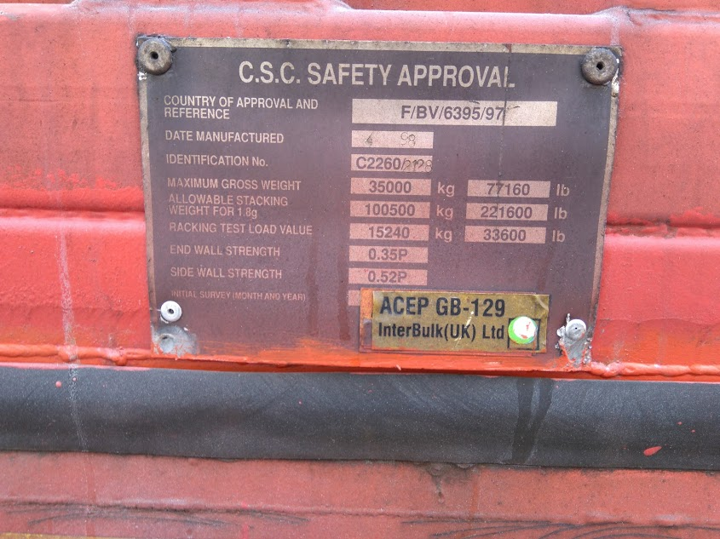 | "CSC", a Convenção Internacional sobre a Segurança dos Contentores (Genebra, 1972), conforme emendada e publicada pela Organização Marítima Internacional (OMI), em Londres; | CSC | a Convenção Internacional sobre a Segurança dos Contentores (Genebra, 1972), conforme emendada e publicada pela Organização Marítima Internacional (OMI), em Londres; | "CSC" means the International Convention for Safe Containers (Geneva, 1972) as amended and published by the International Maritime Organization (IMO), London; | CSC | the International Convention for Safe Containers (Geneva, 1972) as amended and published by the International Maritime Organization (IMO), London; | "CSC", la Convention internationale sur la sécurité des conteneurs (Genève, 1972) telle qu'amendée et publiée par l'Organisation Maritime Internationale (OMI), à Londres; | CSC | la Convention internationale sur la sécurité des conteneurs (Genève, 1972) telle qu'amendée et publiée par l'Organisation Maritime Internationale (OMI), à Londres; | "CSC", Convenio internacional sobre la seguridad de los contenedores (Ginebra, 1972) enmendado y publicado por la Organización marítima internacional (IMO), en Londres; | CSC | Convenio internacional sobre la seguridad de los contenedores (Ginebra, 1972) enmendado y publicado por la Organización marítima internacional (IMO), en Londres; | 38
 | ADR 1.2.1 |  | Sv/h | "Débito (ou taxa) de dose", o equivalente de dose ambiente ou equivalente de dose direcional, conforme adequado, por unidade de tempo, medido no ponto de interesse. | Débito (ou taxa) de dose | o equivalente de dose ambiente ou equivalente de dose direcional, conforme adequado, por unidade de tempo, medido no ponto de interesse. | "Dose rate" means the ambient dose equivalent or the directional dose equivalent, as appropriate, per unit time, measured at the point of interest; | Dose rate | the ambient dose equivalent or the directional dose equivalent, as appropriate, per unit time, measured at the point of interest; | "Débit de dose", l’équivalent de dose ambiant ou l’équivalent de dose directionnel, suivant le cas, par unité de temps, mesuré au point d’intérêt ; | Débit de dose | l’équivalent de dose ambiant ou l’équivalent de dose directionnel, suivant le cas, par unité de temps, mesuré au point d’intérêt ; | "Tasa de dosis", la dosis ambiental equivalente o la dosis direccional equivalente, según proceda, por unidad de tiempo, medida en el punto de interés; | Tasa de dosis | la dosis ambiental equivalente o la dosis direccional equivalente, según proceda, por unidad de tiempo, medida en el punto de interés;
47 | ADR 1.2.1 |  |  | "Descarregador", a empresa que: a) retira um contentor, um contentor para granel, um CGEM, um contentor-cisterna ou uma cisterna móvel de um veículo; ou b) descarrega mercadorias perigosas embaladas, pequenos contentores ou cisternas móveis de um veículo ou de um contentor; ou c) descarrega mercadorias perigosas de uma cisterna (veículo-cisterna, cisterna desmontável, cisterna móvel ou contentor-cisterna) ou de um veículo-bateria, de um MEMU ou de um CGEM, ou de um veículo, de um grande contentor ou de um pequeno contentor para transporte a granel ou de um contentor para granel; | Descarregador | a empresa que: a) retira um contentor, um contentor para granel, um CGEM, um contentor-cisterna ou uma cisterna móvel de um veículo; ou b) descarrega mercadorias perigosas embaladas, pequenos contentores ou cisternas móveis de um veículo ou de um contentor; ou c) descarrega mercadorias perigosas de uma cisterna (veículo-cisterna, cisterna desmontável, cisterna móvel ou contentor-cisterna) ou de um veículo-bateria, de um MEMU ou de um CGEM, ou de um veículo, de um grande contentor ou de um pequeno contentor para transporte a granel ou de um contentor para granel; | "Unloader" means any enterprise which: (a) Removes a container, bulk-container, MEGC, tank-container or portable tank from a vehicle; or (b) Unloads packaged dangerous goods, small containers or portable tanks out of or from a vehicle or a container; or (c) Discharges dangerous goods from a tank (tank-vehicle, demountable tank, portable tank or tank-container) or from a battery-vehicle, MEMU or MEGC or from a vehicle, large container or small container for carriage in bulk or a bulk-container | Unloader | any enterprise which: (a) Removes a container, bulk-container, MEGC, tank-container or portable tank from a vehicle; or (b) Unloads packaged dangerous goods, small containers or portable tanks out of or from a vehicle or a container; or (c) Discharges dangerous goods from a tank (tank-vehicle, demountable tank, portable tank or tank-container) or from a battery-vehicle, MEMU or MEGC or from a vehicle, large container or small container for carriage in bulk or a bulk-container | "Déchargeur", l’entreprise qui : a) enlève un conteneur, un conteneur pour vrac, un CGEM, un conteneur-citerne ou une citerne mobile d’un véhicule ; ou b) décharge des marchandises dangereuses emballées, des petits conteneurs ou des citernes mobiles d’un véhicule ou d’un conteneur ; ou c) vidange des marchandises dangereuses d’une citerne (véhicule-citerne, citerne démontable, citerne mobile ou conteneur-citerne) ou d’un véhicule-batterie, d’une MEMU ou d’un CGEM ou d’un véhicule, d’un grand conteneur ou d’un petit conteneur pour le transport en vrac ou d’un conteneur pour vrac ; | Déchargeur | l’entreprise qui : a) enlève un conteneur, un conteneur pour vrac, un CGEM, un conteneur-citerne ou une citerne mobile d’un véhicule ; ou b) décharge des marchandises dangereuses emballées, des petits conteneurs ou des citernes mobiles d’un véhicule ou d’un conteneur ; ou c) vidange des marchandises dangereuses d’une citerne (véhicule-citerne, citerne démontable, citerne mobile ou conteneur-citerne) ou d’un véhicule-batterie, d’une MEMU ou d’un CGEM ou d’un véhicule, d’un grand conteneur ou d’un petit conteneur pour le transport en vrac ou d’un conteneur pour vrac ; | "Descargador", toda empresa que: a) retira un contenedor, un contenedor para granel, un CGEM, un contenedor cisterna o una cisterna portátil de un vehículo; o b) descarga las mercancías peligrosas embaladas, los pequeños contenedores o las cisternas portátiles de un vehículo o de un contenedor; o c) descarga las mercancías peligrosas de una cisterna (vehículo cisterna, cisterna desmontable, cisterna portátil o contenedor cisterna) o de un vehículo batería, de una MEMU o de un CGEM o de un vehículo, de un gran contenedor o de un pequeño contenedor para el transporte a granel o de un contenedor para granel; | Descargador | toda empresa que: a) retira un contenedor, un contenedor para granel, un CGEM, un contenedor cisterna o una cisterna portátil de un vehículo; o b) descarga las mercancías peligrosas embaladas, los pequeños contenedores o las cisternas portátiles de un vehículo o de un contenedor; o c) descarga las mercancías peligrosas de una cisterna (vehículo cisterna, cisterna desmontable, cisterna portátil o contenedor cisterna) o de un vehículo batería, de una MEMU o de un CGEM o de un vehículo, de un gran contenedor o de un pequeño contenedor para el transporte a granel o de un contenedor para granel;
 | ADR 1.2.1 |  |  | "Descarregamento", todas as ações executadas pelo descarregador em conformidade com a definição de descarregador; | Descarregamento | todas as ações executadas pelo descarregador em conformidade com a definição de descarregador; | "Unloading" means all actions carried out by the unloader, in accordance with the definition of unloader; | Unloading | all actions carried out by the unloader, in accordance with the definition of unloader; | "Déchargement", toutes les actions effectuées par le déchargeur conformément à la définition de déchargeur ; | Déchargement | toutes les actions effectuées par le déchargeur conformément à la définition de déchargeur ; | "Descarga", todas las acciones efectuadas por el descargador conforme a la definición de descargador; | Descarga | todas las acciones efectuadas por el descargador conforme a la definición de descargador;
48 | ADR 1.2.1 | 31 |  | "Destinatário", o destinatário segundo o contrato de transporte. Se o destinatário designa um terceiro em conformidade com as disposições aplicáveis ao contrato de transporte, este ultimo e considerado como o destinatário no sentido do ADR. Se o transporte se efectua sem contrato de transporte, a empresa que recebe as mercadorias perigosas à chegada deve ser considerada como o destinatário; | Destinatário | o destinatário segundo o contrato de transporte. Se o destinatário designa um terceiro em conformidade com as disposições aplicáveis ao contrato de transporte, este ultimo e considerado como o destinatário no sentido do ADR. Se o transporte se efectua sem contrato de transporte, a empresa que recebe as mercadorias perigosas à chegada deve ser considerada como o destinatário; | "Consignee" means the consignee according to the contract for carriage. If the consignee designates a third party in accordance with the provisions applicable to the contract for carriage, this person shall be deemed to be the consignee within the meaning of ADR. If the transport operation takes place without a contract for carriage, the enterprise which takes charge of the dangerous goods on arrival shall be deemed to be the consignee; | Consignee | the consignee according to the contract for carriage. If the consignee designates a third party in accordance with the provisions applicable to the contract for carriage, this person shall be deemed to be the consignee within the meaning of ADR. If the transport operation takes place without a contract for carriage, the enterprise which takes charge of the dangerous goods on arrival shall be deemed to be the consignee; | "Destinataire", le destinataire selon le contrat de transport. Si le destinataire désigne un tiers conformément aux dispositions applicables au contrat de transport, ce dernier est considéré comme le destinataire au sens de l'ADR. Si le transport s'effectue sans contrat de transport, l'entreprise qui prend en charge les marchandises dangereuses à l'arrivée doit être considérée comme le destinataire; | Destinataire | le destinataire selon le contrat de transport. Si le destinataire désigne un tiers conformément aux dispositions applicables au contrat de transport, ce dernier est considéré comme le destinataire au sens de l'ADR. Si le transport s'effectue sans contrat de transport, l'entreprise qui prend en charge les marchandises dangereuses à l'arrivée doit être considérée comme le destinataire; | "Destinatario", el destinatario según el contrato de transporte. Si el destinatario designa a un tercero según las disposiciones aplicables al contrato de transporte, éste último está considerado como el destinatario en el sentido del ADR. Si el transporte se efectúa sin contrato de transporte, la empresa que se hace cargo de las mercancías peligrosas a la llegada debe ser considerada como el destinatario; | Destinatario | el destinatario según el contrato de transporte. Si el destinatario designa a un tercero según las disposiciones aplicables al contrato de transporte, éste último está considerado como el destinatario en el sentido del ADR. Si el transporte se efectúa sin contrato de transporte, la empresa que se hace cargo de las mercancías peligrosas a la llegada debe ser considerada como el destinatario; | 31
 | ADR1.2.1 |  | 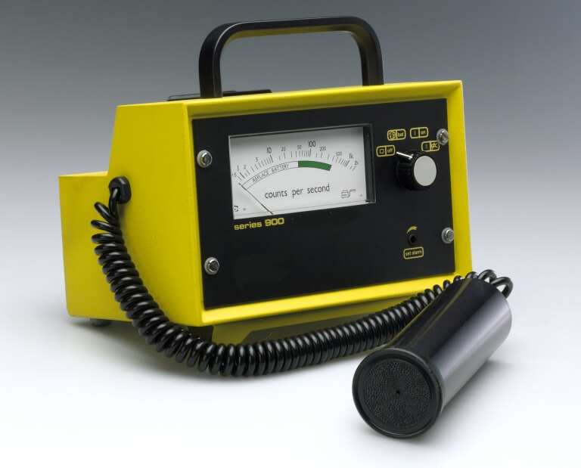 | "Detetor de radiação de neutrões", um dispositivo que deteta a radiação de neutrões. Num tal dispositivo, um gás pode ser contido num tubo transdutor de eletrões hermeticamente selado que converte a radiação de neutrões num sinal elétrico mensurável; | Detetor de radiação de neutrões | um dispositivo que deteta a radiação de neutrões. Num tal dispositivo, um gás pode ser contido num tubo transdutor de eletrões hermeticamente selado que converte a radiação de neutrões num sinal elétrico mensurável; | "Neutron radiation detector" means a device that detects neutron radiation. In such a device, a gas may be contained in a hermetically sealed electron tube transducer that converts neutron radiation into a measureable electric signal; | Neutron radiation detector | a device that detects neutron radiation. In such a device, a gas may be contained in a hermetically sealed electron tube transducer that converts neutron radiation into a measureable electric signal; | "Détecteur de rayonnement neutronique", un dispositif de détection de rayonnement neutronique. Dans un tel dispositif, un gaz peut être contenu dans un tube électronique de transducteur hermétiquement scellé qui convertit le rayonnement neutronique en un signal électrique mesurable; | Détecteur de rayonnement neutronique | un dispositif de détection de rayonnement neutronique. Dans un tel dispositif, un gaz peut être contenu dans un tube électronique de transducteur hermétiquement scellé qui convertit le rayonnement neutronique en un signal électrique mesurable; | "Detector de radiación de neutrones", un dispositivo que detecta la radiación de neutrones. En un dispositivo de este tipo, un gas puede estar contenido en un tubo transductor de electrones sellado herméticamente que convierte la radiación de neutrones en una señal eléctrica medible; | Detector de radiación de neutrones | un dispositivo que detecta la radiación de neutrones. En un dispositivo de este tipo, un gas puede estar contenido en un tubo transductor de electrones sellado herméticamente que convierte la radiación de neutrones en una señal eléctrica medible;
 | ADR1.2.1 |  |  | "Diâmetro", (para o reservatório de cisternas), o diâmetro interno do reservatório; | Diâmetro | (para o reservatório de cisternas), o diâmetro interno do reservatório; | "Diameter (for shells of tanks)" means the internal diameter of the shell; | Diameter (for shells of tanks) | the internal diameter of the shell; | "Diamètre", (pour les réservoirs de citernes), le diamètre intérieur du réservoir ; | Diamètre | (pour les réservoirs de citernes), le diamètre intérieur du réservoir ; | "Diámetro", (para depósitos de cisternas), el diámetro interno del depósito". | Diámetro | (para depósitos de cisternas), el diámetro interno del depósito".
49 | ADR 1.2.1 | 49 |  | "Directiva CE", disposições decididas pelas instituições competentes da Comunidade Europeia e que vinculam os Estados Membros destinatários quanto aos resultados a atingir, deixando as instancias nacionais a competência quanto a forma e aos meios; | Directiva CE | disposições decididas pelas instituições competentes da Comunidade Europeia e que vinculam os Estados Membros destinatários quanto aos resultados a atingir, deixando as instancias nacionais a competência quanto a forma e aos meios; | "EC Directive" means provisions decided by the competent institutions of the European Community and which are binding, as to the result to be achieved, upon each Member State to which it is addressed, but shall leave to the national authorities the choice of form and methods; | EC Directive | provisions decided by the competent institutions of the European Community and which are binding, as to the result to be achieved, upon each Member State to which it is addressed, but shall leave to the national authorities the choice of form and methods; | "Directive CE", des dispositions décidées par les institutions compétentes de la Communauté européenne et qui lient tout État membre destinataire quant aux résultats à atteindre, tout en laissant aux instances nationales la compétence quant à la forme et aux moyens; | Directive CE | des dispositions décidées par les institutions compétentes de la Communauté européenne et qui lient tout État membre destinataire quant aux résultats à atteindre, tout en laissant aux instances nationales la compétence quant à la forme et aux moyens; | "Directiva CE", disposiciones decididas por las instituciones competentes de la Comunidad Europea y que afectan a todo Estado miembro destinatario en cuanto a los resultados a alcanzar, dejando a las instancias nacionales la competencia en cuanto a la forma y a los medios; | Directiva CE | disposiciones decididas por las instituciones competentes de la Comunidad Europea y que afectan a todo Estado miembro destinatario en cuanto a los resultados a alcanzar, dejando a las instancias nacionales la competencia en cuanto a la forma y a los medios; | 49
50 | ADR 1.2.1 |  | 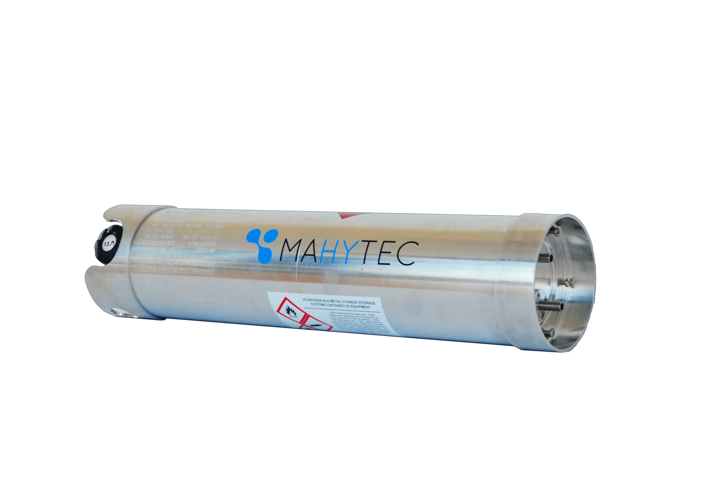 | "Dispositivo de armazenagem a hidreto metálico", um dispositivo de armazenagem de hidrogénio, único, completo, que compreende um invólucro de recipiente sob pressão, um hidreto metálico, um dispositivo de descompressão, uma válvula de fecho, um equipamento de serviço e componentes internos utilizado apenas para o transporte de hidrogénio; | Dispositivo de armazenagem a hidreto metálico | um dispositivo de armazenagem de hidrogénio, único, completo, que compreende um invólucro de recipiente sob pressão, um hidreto metálico, um dispositivo de descompressão, uma válvula de fecho, um equipamento de serviço e componentes internos utilizado apenas para o transporte de hidrogénio; | "Metal hydride storage system" means a single complete hydrogen storage system, including a pressure receptacle shell, metal hydride, pressure relief device, shut-off valve, service equipment and internal components used for the carriage of hydrogen only; | Metal hydride storage system | a single complete hydrogen storage system, including a pressure receptacle shell, metal hydride, pressure relief device, shut-off valve, service equipment and internal components used for the carriage of hydrogen only; | "Dispositif de stockage à hydrure métallique", un dispositif de stockage de l'hydrogène, unique, complet, comprenant une enveloppe de récipient à pression, un hydrure métallique, un dispositif de décompression, un robinet d'arrêt, un équipement de service et des composants internes utilisé pour le transport de l'hydrogène uniquement ; | Dispositif de stockage à hydrure métallique | un dispositif de stockage de l'hydrogène, unique, complet, comprenant une enveloppe de récipient à pression, un hydrure métallique, un dispositif de décompression, un robinet d'arrêt, un équipement de service et des composants internes utilisé pour le transport de l'hydrogène uniquement ; | "Dispositivo de almacenamiento de hidruro metálico", un dispositivo unitario y completo para almacenamiento de hidrógeno, incluyendo la envolvente de un recipiente a presión, hidruro metálico, el dispositivo de descompresión, válvula de cierre, equipo de servicio y los componentes internos utilizados únicamente para el transporte de hidrógeno; | Dispositivo de almacenamiento de hidruro metálico | un dispositivo unitario y completo para almacenamiento de hidrógeno, incluyendo la envolvente de un recipiente a presión, hidruro metálico, el dispositivo de descompresión, válvula de cierre, equipo de servicio y los componentes internos utilizados únicamente para el transporte de hidrógeno;
51 | ADR 1.2.1 | 67 | 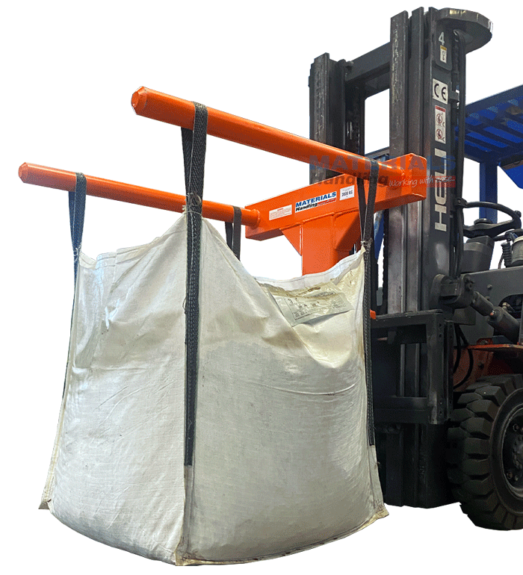 | "Dispositivo de manuseamento" (para os GRG flexíveis), qualquer corrente, correia, argola ou estrutura fixada ao corpo do GRG ou constituindo o prolongamento do material em que aquele é fabricado; | Dispositivo de manuseamento | para os GRG flexíveis), qualquer corrente, correia, argola ou estrutura fixada ao corpo do GRG ou constituindo o prolongamento do material em que aquele é fabricado; | "Handling device" (for flexible IBCs) means any sling, loop, eye or frame attached to the body of the IBC or formed from the continuation of the IBC body material; | Handling device | lexible IBCs) means any sling, loop, eye or frame attached to the body of the IBC or formed from the continuation of the IBC body material; | "Dispositif de manutention" (pour les GRV souples), tout élingue, sangle, boucle ou cadre fixé au corps du GRV ou constituant la continuation du matériau avec lequel il est fabriqué; | Dispositif de manutention | pour les GRV souples), tout élingue, sangle, boucle ou cadre fixé au corps du GRV ou constituant la continuation du matériau avec lequel il est fabriqué; | "Dispositivo de manipulación" (para los GRG (IBC) flexibles), toda eslinga, abrazadera, bucle o cerco fijado al cuerpo del GRG (IBC) o que constituye la continuación del material con el cual ha sido fabricado; | Dispositivo de manipulación | para los GRG (IBC) flexibles), toda eslinga, abrazadera, bucle o cerco fijado al cuerpo del GRG (IBC) o que constituye la continuación del material con el cual ha sido fabricado; | 67
52 | ADR 1.2.1 | 141 |  | "Dossiê da cisterna", um dossiê que contém todas as informações técnicas importantes respeitantes a uma cisterna, a um veiculo-bateria ou a um CGEM, tais como os certificados e relatórios mencionados nos 6.8.2.3, 6.8.2.4 e 6.8.3.4; | Dossiê da cisterna | um dossiê que contém todas as informações técnicas importantes respeitantes a uma cisterna, a um veiculo-bateria ou a um CGEM, tais como os certificados e relatórios mencionados nos 6.8.2.3, 6.8.2.4 e 6.8.3.4; | "Tank record" means a file containing all the important technical information concerning a tank, a battery-vehicle or a MEGC, such as certificates referred to in 6.8.2.3, 6.8.2.4 and 6.8.3.4; | Tank record | a file containing all the important technical information concerning a tank, a battery-vehicle or a MEGC, such as certificates referred to in 6.8.2.3, 6.8.2.4 and 6.8.3.4; | "Dossier de citerne", un dossier qui contient toutes les informations techniques importantes concernant une citerne, un véhicule-batterie ou un CGEM, telles que les attestations et certificats mentionnés aux 6.8.2.3, 6.8.2.4 et 6.8.3.4; | Dossier de citerne | un dossier qui contient toutes les informations techniques importantes concernant une citerne, un véhicule-batterie ou un CGEM, telles que les attestations et certificats mentionnés aux 6.8.2.3, 6.8.2.4 et 6.8.3.4; | "Dossier de la cisterna", un expediente que contiene todas las informaciones técnicas importantes relativas a la cisterna, vehículo batería o CGEM, tales como las actas y certificados mencionados en 6.8.2.3, 6.8.2.4 y 6.8.3.4; | Dossier de la cisterna | un expediente que contiene todas las informaciones técnicas importantes relativas a la cisterna, vehículo batería o CGEM, tales como las actas y certificados mencionados en 6.8.2.3, 6.8.2.4 y 6.8.3.4; | 141
 | ADR 1.2.1 |  |  | "Duração de serviço, (para as garrafas e os tubos de material compósito)", o número de anos autorizados para a manutenção em serviço da garrafa ou do tubo; | Duração de serviço, (para as garrafas e os tubos de material compósito) | o número de anos autorizados para a manutenção em serviço da garrafa ou do tubo; | "Service life, for composite cylinders and tubes", means the number of years the cylinder or tube is permitted to be in service; | Service life, for composite cylinders and tubes | the number of years the cylinder or tube is permitted to be in service; | "Durée de service, pour les bouteilles et les tubes composites", le nombre d’années autorisées pour le maintien en service de la bouteille ou du tube; | Durée de service, pour les bouteilles et les tubes composites | le nombre d’années autorisées pour le maintien en service de la bouteille ou du tube; | "Duración de servicio, para las botellas y los tubos compuestos", el número de años autorizados para el mantenimiento en servicio de la botella o el tubo; | Duración de servicio, para las botellas y los tubos compuestos | el número de años autorizados para el mantenimiento en servicio de la botella o el tubo;
 | ADR 1.2.1 |  |  | "Duração de vida nominal, (para as garrafas e os tubos de material compósito)", a duração de vida máxima, em número de anos, para a qual a garrafa ou o tubo é concebido e aprovado em conformidade com a norma aplicável; | Duração de vida nominal, (para as garrafas e os tubos de material compósito) | a duração de vida máxima, em número de anos, para a qual a garrafa ou o tubo é concebido e aprovado em conformidade com a norma aplicável; | "Design life, for composite cylinders and tubes", means the maximum life (in number of years) for which the cylinder or tube is designed and approved in accordance with the applicable standard; | Design life, for composite cylinders and tubes | the maximum life (in number of years) for which the cylinder or tube is designed and approved in accordance with the applicable standard; | "Durée de vie nominale, pour les bouteilles et les tubes composites", la durée de vie maximale (en nombre d’années) pour laquelle la bouteille ou le tube est conçu et approuvé conformément à la norme applicable ; | Durée de vie nominale, pour les bouteilles et les tubes composites | la durée de vie maximale (en nombre d’années) pour laquelle la bouteille ou le tube est conçu et approuvé conformément à la norme applicable ; | "Duração de vida nominal, (para as garrafas e os tubos de material compósito)", a duração de vida máxima, em número de anos, para a qual a garrafa ou o tubo é concebido e aprovado em conformidade com a norma aplicável; | Duração de vida nominal, (para as garrafas e os tubos de material compósito) | a duração de vida máxima, em número de anos, para a qual a garrafa ou o tubo é concebido e aprovado em conformidade com a norma aplicável;
53 | ADR 1.2.1 | 108 |  | “Embalador", a empresa que enche as mercadorias perigosas nas embalagens, incluindo as grandes embalagens e os grandes recipientes para granel (GRG) e, se for o caso, prepara os volumes para fins de transporte; | Embalador | a empresa que enche as mercadorias perigosas nas embalagens, incluindo as grandes embalagens e os grandes recipientes para granel (GRG) e, se for o caso, prepara os volumes para fins de transporte; | "Packer" means any enterprise which puts dangerous goods into packagings, including large packagings and intermediate bulk containers (IBCs) and, where necessary, prepares packages for carriage; | Packer | any enterprise which puts dangerous goods into packagings, including large packagings and intermediate bulk containers (IBCs) and, where necessary, prepares packages for carriage; | "Emballeur", l'entreprise qui remplit les marchandises dangereuses dans des emballages, y compris les grands emballages et les grands récipients pour vrac (GRV) et, le cas échéant, prépare les colis aux fins de transport; | Emballeur | l'entreprise qui remplit les marchandises dangereuses dans des emballages, y compris les grands emballages et les grands récipients pour vrac (GRV) et, le cas échéant, prépare les colis aux fins de transport; | "Embalador", la empresa que coloca las mercancías peligrosas en los envases o embalajes, incluidos los grandes embalajes y los grandes recipientes para mercancías a granel (GRG (IBC)) y, cuando proceda, quien prepara los bultos para ser transportados; | Embalador | la empresa que coloca las mercancías peligrosas en los envases o embalajes, incluidos los grandes embalajes y los grandes recipientes para mercancías a granel (GRG (IBC)) y, cuando proceda, quien prepara los bultos para ser transportados; | 108
54 | ADR 1.2.1 | 107 | 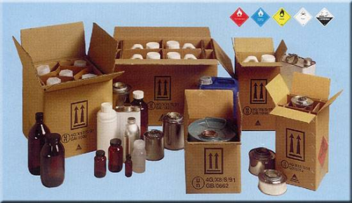 | "Embalagem", um ou vários recipientes e todos os restantes elementos ou materiais necessários para permitir que os recipientes preencham a sua função de retenção e todas as restantes funções de segurança [ver também "Grande embalagem" e "Grande recipiente para granel" (GRG)]; | Embalagem | um ou vários recipientes e todos os restantes elementos ou materiais necessários para permitir que os recipientes preencham a sua função de retenção e todas as restantes funções de segurança [ver também "Grande embalagem" e "Grande recipiente para granel" (GRG)]; | "Packaging" means one or more receptacles and any other components or materials necessary for the receptacles to perform their containment and other safety functions (see also "Combination packaging", "Composite packaging (plastics material)", "Composite packaging (glass, porcelain or stoneware)", "Inner packaging", "Intermediate bulk container (IBC)", "Intermediate packaging", "Large packaging", "Light-gauge metal packaging", "Outer packaging", "Reconditioned packaging", "Remanufactured packaging", "Reused packaging", "Salvage packaging" and "Sift-proof packaging"); | Packaging | one or more receptacles and any other components or materials necessary for the receptacles to perform their containment and other safety functions (see also "Combination packaging", "Composite packaging (plastics material)", "Composite packaging (glass, porcelain or stoneware)", "Inner packaging", "Intermediate bulk container (IBC)", "Intermediate packaging", "Large packaging", "Light-gauge metal packaging", "Outer packaging", "Reconditioned packaging", "Remanufactured packaging", "Reused packaging", "Salvage packaging" and "Sift-proof packaging"); | "Emballage", un ou plusieurs récipients et tous les autres éléments ou matériaux nécessaires pour permettre aux récipients de remplir leur fonction de rétention et toute autre fonction de sécurité (voir aussi "Grand emballage" et "Grand récipient pour vrac" (GRV)); | Emballage | un ou plusieurs récipients et tous les autres éléments ou matériaux nécessaires pour permettre aux récipients de remplir leur fonction de rétention et toute autre fonction de sécurité (voir aussi "Grand emballage" et "Grand récipient pour vrac" (GRV)); | "Embalaje", uno o varios recipientes y todos los demás elementos o materiales necesarios para permitir al recipiente cumplir con su función de retención y cualquier otra función de seguridad (véase también "Gran embalaje" y "Gran recipiente para mercancías a granel" (GRG (IBC))); | Embalaje | uno o varios recipientes y todos los demás elementos o materiales necesarios para permitir al recipiente cumplir con su función de retención y cualquier otra función de seguridad (véase también "Gran embalaje" y "Gran recipiente para mercancías a granel" (GRG (IBC))); | 107
55 | ADR 1.2.1 | 22 |  | "Embalagem combinada", uma combinação de embalagens para fins de transporte, constituída por uma ou várias embalagens interiores acondicionadas numa embalagem exterior nos termos prescritos em 4.1.1.5; NOTA: O termo "embalagem interior" utilizado nas "embalagens combinadas" não deve ser confundido com o termo “recipiente interior” utilizado para as embalagens compósitas. | Embalagem combinada | uma combinação de embalagens para fins de transporte, constituída por uma ou várias embalagens interiores acondicionadas numa embalagem exterior nos termos prescritos em 4.1.1.5; NOTA: O termo "embalagem interior" utilizado nas "embalagens combinadas" não deve ser confundido com o termo “recipiente interior” utilizado para as embalagens compósitas. | "Combination packaging" means a combination of packagings for transport purposes, consisting of one or more inner packagings secured in an outer packing in accordance with 4.1.1.5; NOTE: The term "inner packaging" used for combination packagings shall not be confused with the term "inner receptacle" used for composite packagings. | Combination packaging | a combination of packagings for transport purposes, consisting of one or more inner packagings secured in an outer packing in accordance with 4.1.1.5; NOTE: The term "inner packaging" used for combination packagings shall not be confused with the term "inner receptacle" used for composite packagings. | "Emballage combiné", une combinaison d'emballages pour le transport, constitué par un ou plusieurs emballages intérieurs assujettis dans un emballage extérieur comme il est prescrit au 4.1.1.5; NOTA : Le terme « emballage intérieur » rapporté à un emballage combiné ne doit pas être confondu avec le terme « récipient intérieur » rapporté à un emballage composite. | Emballage combiné | une combinaison d'emballages pour le transport, constitué par un ou plusieurs emballages intérieurs assujettis dans un emballage extérieur comme il est prescrit au 4.1.1.5; NOTA : Le terme « emballage intérieur » rapporté à un emballage combiné ne doit pas être confondu avec le terme « récipient intérieur » rapporté à un emballage composite. | "Embalaje combinado", la combinación de embalajes para el transporte, constituida por uno o varios envases interiores fijados en un embalaje exterior como se prescribe en 4.1.1.5; NOTA: El término "envase interior" que se utiliza para embalajes combinados no debe confundirse con el término "recipiente interior" que se utiliza para los embalajes compuestos. | Embalaje combinado | la combinación de embalajes para el transporte, constituida por uno o varios envases interiores fijados en un embalaje exterior como se prescribe en 4.1.1.5; NOTA: El término "envase interior" que se utiliza para embalajes combinados no debe confundirse con el término "recipiente interior" que se utiliza para los embalajes compuestos. | 22
57 | ADR 1.2.1 | 28 | 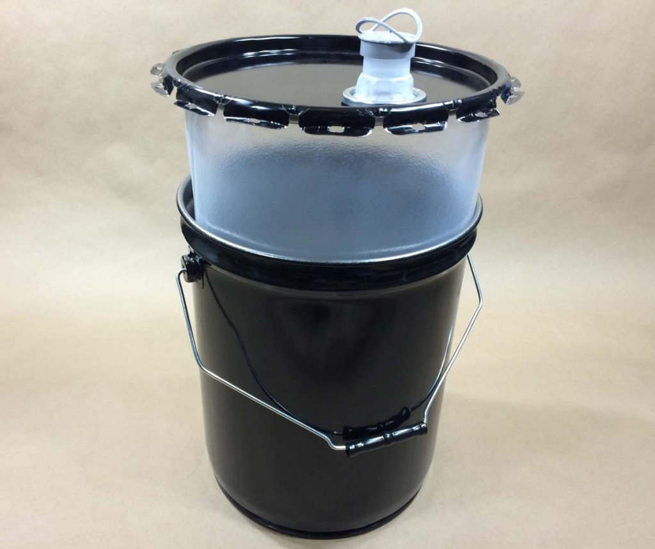  | "Embalagem compósita", uma embalagem que consiste numa embalagem exterior e um recipiente interior construídos de tal forma que o recipiente interior e a embalagem exterior formem uma embalagem integral. Uma vez montada, esta embalagem mantém-se como um todo indissociável, e como tal é cheia, armazenada, expedida e esvaziada; NOTA: A expressão "recipiente interior" utilizada numa embalagem compósita não deve ser confundida com a expressão "embalagem interior" utilizado numa embalagem combinada. Por exemplo, o elemento interior de uma embalagem compósita 6HA1 (matéria plástica) é um recipiente interior desse tipo, dado que não é normalmente concebido para preencher uma função de contenção sem a sua embalagem exterior e, por essa razão, não é uma embalagem interior. Quando um material é mencionado entre parênteses após a expressão "Embalagem compósita", refere-se ao recipiente interior. | Embalagem compósita | uma embalagem que consiste numa embalagem exterior e um recipiente interior construídos de tal forma que o recipiente interior e a embalagem exterior formem uma embalagem integral. Uma vez montada, esta embalagem mantém-se como um todo indissociável, e como tal é cheia, armazenada, expedida e esvaziada; NOTA: A expressão "recipiente interior" utilizada numa embalagem compósita não deve ser confundida com a expressão "embalagem interior" utilizado numa embalagem combinada. Por exemplo, o elemento interior de uma embalagem compósita 6HA1 (matéria plástica) é um recipiente interior desse tipo, dado que não é normalmente concebido para preencher uma função de contenção sem a sua embalagem exterior e, por essa razão, não é uma embalagem interior. Quando um material é mencionado entre parênteses após a expressão "Embalagem compósita", refere-se ao recipiente interior. | "Composite packaging" means a packaging consisting of an outer packaging and an inner receptacle so constructed that the inner receptacle and the outer packaging form an integral packaging. Once assembled it remains thereafter an integrated single unit; it is filled, stored, carried and emptied as such; NOTE: The term "inner receptacle" used for composite packagings shall not be confused with the term "inner packaging" used for combination packagings. For example, the inner of a 6HA1 composite packaging (plastics material) is such an inner receptacle since it is normally not designed to perform a containment function without its outer packaging and is not therefore an inner packaging. Where a material is mentioned in brackets after the term "composite packaging", it refers to the inner receptacle. | Composite packaging | a packaging consisting of an outer packaging and an inner receptacle so constructed that the inner receptacle and the outer packaging form an integral packaging. Once assembled it remains thereafter an integrated single unit; it is filled, stored, carried and emptied as such; NOTE: The term "inner receptacle" used for composite packagings shall not be confused with the term "inner packaging" used for combination packagings. For example, the inner of a 6HA1 composite packaging (plastics material) is such an inner receptacle since it is normally not designed to perform a containment function without its outer packaging and is not therefore an inner packaging. Where a material is mentioned in brackets after the term "composite packaging", it refers to the inner receptacle. | "Emballage composite", un emballage constitué d'un emballage extérieur et d'un récipient intérieur construits de telle manière qu'ils constituent ensemble un emballage intégré. Une fois assemblé, cet emballage demeure un tout indissociable ; il est rempli, entreposé, transporté et vidé en tant que tel; NOTA : Le terme « récipient intérieur » rapporté à un emballage composite ne doit pas être confondu avec le terme « emballage intérieur » rapporté à un emballage combiné. Par exemple l'élément intérieur d'un emballage composite de type 6HA1 (matière plastique) est un récipient intérieur de ce genre, étant donné qu'il n'est normalement pas conçu pour remplir une fonction de rétention sans son emballage extérieur et qu'il ne s'agit donc pas d'un emballage intérieur. Lorsqu’un matériau est mentionné entre parenthèses après le terme « emballage composite », il se réfère au récipient intérieur. | Emballage composite | un emballage constitué d'un emballage extérieur et d'un récipient intérieur construits de telle manière qu'ils constituent ensemble un emballage intégré. Une fois assemblé, cet emballage demeure un tout indissociable ; il est rempli, entreposé, transporté et vidé en tant que tel; NOTA : Le terme « récipient intérieur » rapporté à un emballage composite ne doit pas être confondu avec le terme « emballage intérieur » rapporté à un emballage combiné. Par exemple l'élément intérieur d'un emballage composite de type 6HA1 (matière plastique) est un récipient intérieur de ce genre, étant donné qu'il n'est normalement pas conçu pour remplir une fonction de rétention sans son emballage extérieur et qu'il ne s'agit donc pas d'un emballage intérieur. Lorsqu’un matériau est mentionné entre parenthèses après le terme « emballage composite », il se réfère au récipient intérieur. | "Embalaje compuesto", un embalaje constituido por un embalaje exterior y un recipiente interior construidos de tal forma que constituyen, en su conjunto, un embalaje integral. Una vez ensamblado, este embalaje constituye un todo indisociable; se llena, se almacena, se transporta y se vacía como tal; NOTA: El término "recipiente interior" que se utiliza para los embalajes compuestos no se debe confundir con el término "envase interior" que se utiliza para los embalajes combinados. Por ejemplo, el elemento interior de un embalaje compuesto 6HA1 (material plástico) es un recipiente interior de ese tipo, ya que normalmente no está diseñado para realizar una función de contención sin su embalaje exterior y no es, por tanto, un envase interior. Cuando se menciona un material entre paréntesis tras el término "embalaje compuesto", se refiere al recipiente interior. | Embalaje compuesto | un embalaje constituido por un embalaje exterior y un recipiente interior construidos de tal forma que constituyen, en su conjunto, un embalaje integral. Una vez ensamblado, este embalaje constituye un todo indisociable; se llena, se almacena, se transporta y se vacía como tal; NOTA: El término "recipiente interior" que se utiliza para los embalajes compuestos no se debe confundir con el término "envase interior" que se utiliza para los embalajes combinados. Por ejemplo, el elemento interior de un embalaje compuesto 6HA1 (material plástico) es un recipiente interior de ese tipo, ya que normalmente no está diseñado para realizar una función de contención sin su embalaje exterior y no es, por tanto, un envase interior. Cuando se menciona un material entre paréntesis tras el término "embalaje compuesto", se refiere al recipiente interior. | 28
58 | ADR 1.2.1 | 129 | 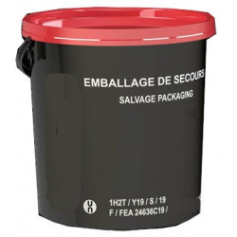 | "Embalagem de socorro", uma embalagem especial na qual são colocados, com vista a um transporte destinado a sua recuperação ou eliminação, volumes de mercadorias perigosas que tenham sido danificados, que apresentem defeitos, fugas ou estejam não-conformes, ou então mercadorias perigosas que se tenham espalhado ou derramado da sua embalagem | Embalagem de socorro | uma embalagem especial na qual são colocados, com vista a um transporte destinado a sua recuperação ou eliminação, volumes de mercadorias perigosas que tenham sido danificados, que apresentem defeitos, fugas ou estejam não-conformes, ou então mercadorias perigosas que se tenham espalhado ou derramado da sua embalagem | "Salvage packaging" means a special packaging into which damaged, defective, leaking or nonconforming dangerous goods packages, or dangerous goods that have spilled or leaked are placed for purposes of carriage for recovery or disposal; | Salvage packaging | a special packaging into which damaged, defective, leaking or nonconforming dangerous goods packages, or dangerous goods that have spilled or leaked are placed for purposes of carriage for recovery or disposal; | "Emballage de secours", un emballage spécial dans lequel des colis de marchandises dangereuses endommagés, défectueux, présentant des fuites ou non-conformes, ou des marchandises dangereuses qui se sont répandues ou qui ont fui de leur emballage sont placés pour le transport en vue de leur récupération ou élimination; | Emballage de secours | un emballage spécial dans lequel des colis de marchandises dangereuses endommagés, défectueux, présentant des fuites ou non-conformes, ou des marchandises dangereuses qui se sont répandues ou qui ont fui de leur emballage sont placés pour le transport en vue de leur récupération ou élimination; | "Embalaje de socorro", un embalaje especial en el que se colocan bultos con mercancías peligrosas que hayan sido danados, que sean defectuosos, que tengan fugas o no conformes, o bien mercancías peligrosas que se hayan desparramado o salido de su embalaje/envase, con objeto de efectuar un transporte para su recuperación o eliminación; | Embalaje de socorro | un embalaje especial en el que se colocan bultos con mercancías peligrosas que hayan sido danados, que sean defectuosos, que tengan fugas o no conformes, o bien mercancías peligrosas que se hayan desparramado o salido de su embalaje/envase, con objeto de efectuar un transporte para su recuperación o eliminación; | 129
59 | ADR 1.2.1 | 135 | 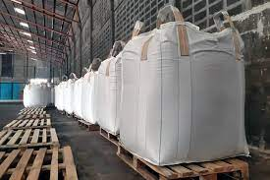 | "Embalagem estanque aos pulverulentos", uma embalagem que não deixa passar conteúdos secos, incluindo as matérias sólidas finamente pulverizadas produzidas durante o transporte; | Embalagem estanque aos pulverulentos | uma embalagem que não deixa passar conteúdos secos, incluindo as matérias sólidas finamente pulverizadas produzidas durante o transporte; | "Sift-proof packaging" means a packaging impermeable to dry contents, including fine solid material produced during carriage; | Sift-proof packaging | a packaging impermeable to dry contents, including fine solid material produced during carriage; | "Emballage étanche aux pulvérulents", un emballage ne laissant pas passer des contenus secs, y compris les matières solides finement pulvérisées produites au cours du transport; | Emballage étanche aux pulvérulents | un emballage ne laissant pas passer des contenus secs, y compris les matières solides finement pulvérisées produites au cours du transport; | "Envase estanco a los pulverulentos", envase que no deja pasar contenidos secos, incluidas las materias sólidas finamente pulverizadas producidas durante el transporte; | Envase estanco a los pulverulentos | envase que no deja pasar contenidos secos, incluidas las materias sólidas finamente pulverizadas producidas durante el transporte; | 135
60 | ADR 1.2.1 | 104 |  | "Embalagem exterior", a protecção exterior de uma embalagem compósita ou de uma embalagem combinada, com os materiais absorventes, materiais de enchimento e todos os restantes elementos necessários para conter e proteger os recipientes interiores ou as embalagens interiores; | Embalagem exterior | a protecção exterior de uma embalagem compósita ou de uma embalagem combinada, com os materiais absorventes, materiais de enchimento e todos os restantes elementos necessários para conter e proteger os recipientes interiores ou as embalagens interiores; | "Outer packaging" means the outer protection of the composite or combination packaging together with any absorbent materials, cushioning and any other components necessary to contain and protect inner receptacles or inner packagings; | Outer packaging | the outer protection of the composite or combination packaging together with any absorbent materials, cushioning and any other components necessary to contain and protect inner receptacles or inner packagings; | "Emballage extérieur", la protection extérieure d'un emballage composite ou d'un emballage combiné, avec les matériaux absorbants, matériaux de rembourrage et tous autres éléments nécessaires pour contenir et protéger les récipients intérieurs ou les emballages intérieurs; | Emballage extérieur | la protection extérieure d'un emballage composite ou d'un emballage combiné, avec les matériaux absorbants, matériaux de rembourrage et tous autres éléments nécessaires pour contenir et protéger les récipients intérieurs ou les emballages intérieurs; | "Embalaje exterior", la protección externa de un embalaje compuesto o de un embalaje combinado, con los materiales absorbentes, materiales de relleno y cualquier otro elemento necesario para contener y proteger los recipientes interiores o los envases interiores; | Embalaje exterior | la protección externa de un embalaje compuesto o de un embalaje combinado, con los materiales absorbentes, materiales de relleno y cualquier otro elemento necesario para contener y proteger los recipientes interiores o los envases interiores; | 104
61 | ADR 1.2.1 | 74 |  | "Embalagem interior", uma embalagem que tem de ser munida de uma embalagem exterior para fins de transporte; | Embalagem interior | uma embalagem que tem de ser munida de uma embalagem exterior para fins de transporte; | "Inner packaging" means a packaging for which an outer packaging is required for carriage; | Inner packaging | a packaging for which an outer packaging is required for carriage; | "Emballage intérieur", un emballage qui doit être muni d'un emballage extérieur pour le transport; | Emballage intérieur | un emballage qui doit être muni d'un emballage extérieur pour le transport; | "Envase interior", envase que debe estar provisto de un embalaje exterior para el transporte; | Envase interior | envase que debe estar provisto de un embalaje exterior para el transporte; | 74
62 | ADR 1.2.1 | 78 |  | "Embalagem intermédia", uma embalagem colocada entre embalagens interiores, ou objectos, e uma embalagem exterior; | Embalagem intermédia | uma embalagem colocada entre embalagens interiores, ou objectos, e uma embalagem exterior; | "Intermediate packaging" means a packaging placed between inner packagings or articles, and an outer packaging; | Intermediate packaging | a packaging placed between inner packagings or articles, and an outer packaging; | "Emballage intermédiaire", un emballage placé entre des emballages intérieurs, ou des objets, et un emballage extérieur; | Emballage intermédiaire | un emballage placé entre des emballages intérieurs, ou des objets, et un emballage extérieur; | "Embalaje intermedio", un embalaje situado entre envases interiores, u objetos, y un embalaje exterior; | Embalaje intermedio | un embalaje situado entre envases interiores, u objetos, y un embalaje exterior; | 78
63 | ADR 1.2.1 | 83 | 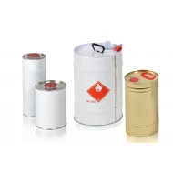 | "Embalagem metálica leve", uma embalagem de secção circular, elíptica, rectangular ou poligonal (igualmente cónica), bem como uma embalagem com a parte superior cónica ou em forma de balde, de metal (por exemplo, folha-de-flandres), com uma espessura de parede inferior a 0,5 mm, com o fundo plano ou convexo, munida de um ou de vários orifícios e não abrangida pelas definições dadas para tambor e para jerricane; | Embalagem metálica leve | uma embalagem de secção circular, elíptica, rectangular ou poligonal (igualmente cónica), bem como uma embalagem com a parte superior cónica ou em forma de balde, de metal (por exemplo, folha-de-flandres), com uma espessura de parede inferior a 0,5 mm, com o fundo plano ou convexo, munida de um ou de vários orifícios e não abrangida pelas definições dadas para tambor e para jerricane; | "Light-gauge metal packaging" means a packaging of circular, elliptical, rectangular or polygonal cross-section (also conical) and taper-necked and pail-shaped packaging made of metal, having a wall thickness of less than 0.5 mm (e.g. tinplate), flat or convex bottomed and with one or more orifices, which is not covered by the definitions for drums or jerricans; | Light-gauge metal packaging | a packaging of circular, elliptical, rectangular or polygonal cross-section (also conical) and taper-necked and pail-shaped packaging made of metal, having a wall thickness of less than 0.5 mm (e.g. tinplate), flat or convex bottomed and with one or more orifices, which is not covered by the definitions for drums or jerricans; | "Emballage métallique léger", un emballage à section circulaire, elliptique, rectangulaire ou polygonale (également conique), ainsi qu'un emballage à chapiteau conique ou en forme de seau, en métal (par exemple fer blanc), ayant une épaisseur de parois inférieure à 0,5 mm, à fond plat ou bombé, muni d'un ou de plusieurs orifices et non visé par les définitions données pour le fût et le jerricane; | Emballage métallique léger | un emballage à section circulaire, elliptique, rectangulaire ou polygonale (également conique), ainsi qu'un emballage à chapiteau conique ou en forme de seau, en métal (par exemple fer blanc), ayant une épaisseur de parois inférieure à 0,5 mm, à fond plat ou bombé, muni d'un ou de plusieurs orifices et non visé par les définitions données pour le fût et le jerricane; | "Envase metálico ligero", envase de sección circular, elíptica, rectangular o poligonal (así como cónica), y envases de tapa cónica o recipientes en forma de balde, de metal (por ejemplo de hojalata), y que tiene un espesor de paredes inferior a 0,5 mm, con el fondo plano o abombado, provisto de uno o varios orificios, y que no responde a las definiciones que se dan para los bidones y los jerricanes; | Envase metálico ligero | envase de sección circular, elíptica, rectangular o poligonal (así como cónica), y envases de tapa cónica o recipientes en forma de balde, de metal (por ejemplo de hojalata), y que tiene un espesor de paredes inferior a 0,5 mm, con el fondo plano o abombado, provisto de uno o varios orificios, y que no responde a las definiciones que se dan para los bidones y los jerricanes; | 83
64 | ADR 1.2.1 | 119 | 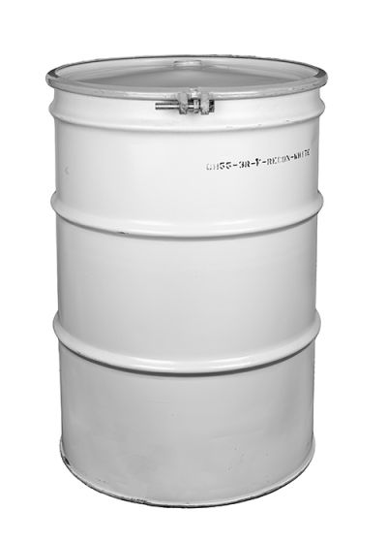 | "Embalagem recondicionada", uma embalagem, em especial a) um tambor metálico: i) que tenha sido limpo para que os materiais de construção retomem o seu aspecto inicial, tendo sido eliminados todos os conteúdos anteriores, bem como a corrosão interna e externa, os revestimentos exteriores e as etiquetas; ii) que tenha sido restaurado na sua forma e no seu perfil de origem, tendo sido rectificados e tornados estanques os rebordos (em caso de necessidade) e tendo sido substituídas todas as juntas de estanquidade que não façam parte integrante da embalagem; e iii) que tenha sido inspeccionado após limpeza, mas antes de ser pintado de novo; as embalagens que se apresentem visivelmente picadas ou que apresentem uma importante redução da espessura do material, uma fadiga do metal, roscas ou fechos danificados ou outros defeitos importantes devem ser recusadas; b) um tambor ou jerricane de matéria plástica: i) que tenha sido limpo de forma a que os materiais de construção retomem o aspecto original, e do qual tenham sido eliminados todos os conteúdos anteriores, bem como os revestimentos exteriores e as etiquetas; ii) no qual tenham sido substituídas todas as juntas de estanquidade que não façam parte integrante da embalagem; e iii) que tenha sido inspeccionado após limpeza, com recusa das embalagens que apresentem danos visíveis, tais como rupturas, dobras ou fissuras, ou cujos fechos ou roscas estejam danificados ou apresentem outros defeitos importantes; | Embalagem recondicionada | uma embalagem, em especial a) um tambor metálico: i) que tenha sido limpo para que os materiais de construção retomem o seu aspecto inicial, tendo sido eliminados todos os conteúdos anteriores, bem como a corrosão interna e externa, os revestimentos exteriores e as etiquetas; ii) que tenha sido restaurado na sua forma e no seu perfil de origem, tendo sido rectificados e tornados estanques os rebordos (em caso de necessidade) e tendo sido substituídas todas as juntas de estanquidade que não façam parte integrante da embalagem; e iii) que tenha sido inspeccionado após limpeza, mas antes de ser pintado de novo; as embalagens que se apresentem visivelmente picadas ou que apresentem uma importante redução da espessura do material, uma fadiga do metal, roscas ou fechos danificados ou outros defeitos importantes devem ser recusadas; b) um tambor ou jerricane de matéria plástica: i) que tenha sido limpo de forma a que os materiais de construção retomem o aspecto original, e do qual tenham sido eliminados todos os conteúdos anteriores, bem como os revestimentos exteriores e as etiquetas; ii) no qual tenham sido substituídas todas as juntas de estanquidade que não façam parte integrante da embalagem; e iii) que tenha sido inspeccionado após limpeza, com recusa das embalagens que apresentem danos visíveis, tais como rupturas, dobras ou fissuras, ou cujos fechos ou roscas estejam danificados ou apresentem outros defeitos importantes; | "Reconditioned packaging" means in particular (a) Metal drums that are: (i) cleaned to original materials of construction, with all former contents, internal and external corrosion, and external coatings and labels removed; (ii) restored to original shape and contour, with chimes (if any) straightened and sealed and all non-integral gaskets replaced; and (iii) inspected after cleaning but before painting, with rejection of packagings with visible pitting, significant reduction in the material thickness, metal fatigue, damaged threads or closures or other significant defects; (b) Plastics drums and jerricans that: (i) are cleaned to original materials of construction, with all former contents, external coatings and labels removed; (ii) have all non-integral gaskets replaced; and (iii) are inspected after cleaning with rejection of packagings with visible damage such as tears, creases or cracks, or damaged threads or closures or other significant defects; | Reconditioned packaging | in particular (a) Metal drums that are: (i) cleaned to original materials of construction, with all former contents, internal and external corrosion, and external coatings and labels removed; (ii) restored to original shape and contour, with chimes (if any) straightened and sealed and all non-integral gaskets replaced; and (iii) inspected after cleaning but before painting, with rejection of packagings with visible pitting, significant reduction in the material thickness, metal fatigue, damaged threads or closures or other significant defects; (b) Plastics drums and jerricans that: (i) are cleaned to original materials of construction, with all former contents, external coatings and labels removed; (ii) have all non-integral gaskets replaced; and (iii) are inspected after cleaning with rejection of packagings with visible damage such as tears, creases or cracks, or damaged threads or closures or other significant defects; | "Emballage reconditionné", un emballage, notamment a) un fût métallique: i) nettoyé pour que les matériaux de construction retrouvent leur aspect initial, les anciens contenus ayant tous été éliminés, de même que la corrosion interne et externe, les revêtements extérieurs et les étiquettes; ii) restauré dans sa forme et son profil d'origine, les rebords (le cas échéant) ayant été redressés et rendus étanches et tous les joints d'étanchéité ne faisant pas partie intégrante de l'emballage remplacés; et iii) ayant été inspecté après avoir subi le nettoyage mais avant d'avoir été repeint; les emballages présentant des piqûres visibles, une réduction importante de l'épaisseur du matériau, une fatigue du métal, des filets ou fermetures endommagés ou d'autres défauts importants doivent être refusés; b) un fût ou bidon en plastique: i) qui a été nettoyé pour mettre à nu les matériaux de construction, après enlèvement de tous les résidus d'anciens chargements, des revêtements extérieurs et étiquettes; ii) dont tous les joints non intégrés à l'emballage ont été remplacés; et iii) qui a été inspecté après nettoyage, avec refus des emballages présentant des dégâts visibles tels que déchirures, pliures ou fissures, ou dont les fermetures ou leurs filetages sont endommagés ou comportant d'autres défauts importants; | Emballage reconditionné | un emballage, notamment a) un fût métallique: i) nettoyé pour que les matériaux de construction retrouvent leur aspect initial, les anciens contenus ayant tous été éliminés, de même que la corrosion interne et externe, les revêtements extérieurs et les étiquettes; ii) restauré dans sa forme et son profil d'origine, les rebords (le cas échéant) ayant été redressés et rendus étanches et tous les joints d'étanchéité ne faisant pas partie intégrante de l'emballage remplacés; et iii) ayant été inspecté après avoir subi le nettoyage mais avant d'avoir été repeint; les emballages présentant des piqûres visibles, une réduction importante de l'épaisseur du matériau, une fatigue du métal, des filets ou fermetures endommagés ou d'autres défauts importants doivent être refusés; b) un fût ou bidon en plastique: i) qui a été nettoyé pour mettre à nu les matériaux de construction, après enlèvement de tous les résidus d'anciens chargements, des revêtements extérieurs et étiquettes; ii) dont tous les joints non intégrés à l'emballage ont été remplacés; et iii) qui a été inspecté après nettoyage, avec refus des emballages présentant des dégâts visibles tels que déchirures, pliures ou fissures, ou dont les fermetures ou leurs filetages sont endommagés ou comportant d'autres défauts importants; | "Envase/embalaje reacondicionado", un envase/embalaje, en particular: a) bidón metálico: i) que haya sido limpiado hasta que los materiales de construcción recuperen su aspecto inicial, eliminando todos los residuos de antiguos contenidos, así como la corrosión interna y externa, revestimientos externos y etiquetas; ii) se haya restaurado en su forma y en su perfil de origen, habiendo enderezado los bordes (llegado el caso) y haciéndolos estancos, y habiendo reemplazado todas las juntas de estanqueidad que no formen parte integrante del envase/embalaje; y iii) que haya sido inspeccionado después de haber sido limpiado pero antes de ser repintado; los envases/embalajes que presenten picaduras visibles, una reducción importante del grueso del material, una fatiga del metal, roscas o cierres estropeados u otros defectos importantes deberán ser rechazados; b) un bidón o un jerrican de plástico: i) que haya sido limpiado hasta que los materiales de construcción recuperen su aspecto inicial, eliminando todos los residuos de antiguos contenidos, revestimientos externos y etiquetas; ii) en el que hayan sido reemplazadas todas las juntas que no formen parte integrante del envase; y iii) que haya sido inspeccionado después de haber sido limpiado, rechazando los envases que presenten desperfectos visibles, tales como roturas, arrugas o fisuras, o cuyos cierres o roscas estén dañados o tengan otros defectos importantes; | Envase/embalaje reacondicionado | un envase/embalaje, en particular: a) bidón metálico: i) que haya sido limpiado hasta que los materiales de construcción recuperen su aspecto inicial, eliminando todos los residuos de antiguos contenidos, así como la corrosión interna y externa, revestimientos externos y etiquetas; ii) se haya restaurado en su forma y en su perfil de origen, habiendo enderezado los bordes (llegado el caso) y haciéndolos estancos, y habiendo reemplazado todas las juntas de estanqueidad que no formen parte integrante del envase/embalaje; y iii) que haya sido inspeccionado después de haber sido limpiado pero antes de ser repintado; los envases/embalajes que presenten picaduras visibles, una reducción importante del grueso del material, una fatiga del metal, roscas o cierres estropeados u otros defectos importantes deberán ser rechazados; b) un bidón o un jerrican de plástico: i) que haya sido limpiado hasta que los materiales de construcción recuperen su aspecto inicial, eliminando todos los residuos de antiguos contenidos, revestimientos externos y etiquetas; ii) en el que hayan sido reemplazadas todas las juntas que no formen parte integrante del envase; y iii) que haya sido inspeccionado después de haber sido limpiado, rechazando los envases que presenten desperfectos visibles, tales como roturas, arrugas o fisuras, o cuyos cierres o roscas estén dañados o tengan otros defectos importantes; | 119
65 | ADR 1.2.1 | 123 |  | "Embalagem reconstruída", uma embalagem, em especial: a) um tambor metálico: i) resultante da produção de um tipo de embalagem ONU que satisfaça as disposições do Capitulo 6.1 a partir de um tipo não conforme com essas disposições; ii) resultante da transformação de um tipo de embalagem ONU que satisfaça as disposições do Capitulo 6.1 num outro tipo conforme com essas disposições; ou iii) resultante da substituição de certos elementos que façam parte integrante da estrutura (tais como os tampos superiores não amovíveis); b) um tambor de matéria plástica: i) resultante da transformação de um tipo ONU num outro tipo ONU (1H1 em 1H2, por exemplo); ou ii) resultante da substituição de certos elementos que façam parte integrante da estrutura. Os tambores reconstruídos estão submetidos às prescrições do Capitulo 6.1 que se aplicam aos tambores novos do mesmo tipo; | Embalagem reconstruída | uma embalagem, em especial: a) um tambor metálico: i) resultante da produção de um tipo de embalagem ONU que satisfaça as disposições do Capitulo 6.1 a partir de um tipo não conforme com essas disposições; ii) resultante da transformação de um tipo de embalagem ONU que satisfaça as disposições do Capitulo 6.1 num outro tipo conforme com essas disposições; ou iii) resultante da substituição de certos elementos que façam parte integrante da estrutura (tais como os tampos superiores não amovíveis); b) um tambor de matéria plástica: i) resultante da transformação de um tipo ONU num outro tipo ONU (1H1 em 1H2, por exemplo); ou ii) resultante da substituição de certos elementos que façam parte integrante da estrutura. Os tambores reconstruídos estão submetidos às prescrições do Capitulo 6.1 que se aplicam aos tambores novos do mesmo tipo; | "Remanufactured packaging" means in particular (a) Metal drums that: (i) are produced as a UN type complying with the requirements of Chapter 6.1 from a non-UN type; (ii) are converted from one UN type complying with the requirements of Chapter 6.1 to another UN type; or (iii) undergo the replacement of integral structural components (such as non-removable heads); (b) Plastics drums that: (i) are converted from one UN type to another UN type (e.g. 1H1 to 1H2); or (ii) undergo the replacement of integral structural components. Remanufactured drums are subject to the requirements of Chapter 6.1 which apply to new drums of the same type; | Remanufactured packaging | in particular (a) Metal drums that: (i) are produced as a UN type complying with the requirements of Chapter 6.1 from a non-UN type; (ii) are converted from one UN type complying with the requirements of Chapter 6.1 to another UN type; or (iii) undergo the replacement of integral structural components (such as non-removable heads); (b) Plastics drums that: (i) are converted from one UN type to another UN type (e.g. 1H1 to 1H2); or (ii) undergo the replacement of integral structural components. Remanufactured drums are subject to the requirements of Chapter 6.1 which apply to new drums of the same type; | "Emballage reconstruit", un emballage, notamment a) un fût métallique: i) résultant de la production d'un type d'emballage ONU qui répond aux dispositions du chapitre 6.1 à partir d'un type non conforme à ces dispositions; ii) résultant de la transformation d'un type d'emballage ONU qui répond aux dispositions du chapitre 6.1 en un autre type conforme aux mêmes dispositions; ou iii) dont certains éléments faisant intégralement partie de l'ossature (tels que les dessus non amovibles) ont été remplacés; b) fût en plastique: i) obtenu par conversion d'un type ONU en un autre type ONU (1H1 en 1H2, par exemple); ou ii) ayant subi le remplacement d'éléments d'ossature intégrés. Les fûts reconstruits sont soumis aux prescriptions du chapitre 6.1 qui s'appliquent aux fûts neufs du même type; | Emballage reconstruit | un emballage, notamment a) un fût métallique: i) résultant de la production d'un type d'emballage ONU qui répond aux dispositions du chapitre 6.1 à partir d'un type non conforme à ces dispositions; ii) résultant de la transformation d'un type d'emballage ONU qui répond aux dispositions du chapitre 6.1 en un autre type conforme aux mêmes dispositions; ou iii) dont certains éléments faisant intégralement partie de l'ossature (tels que les dessus non amovibles) ont été remplacés; b) fût en plastique: i) obtenu par conversion d'un type ONU en un autre type ONU (1H1 en 1H2, par exemple); ou ii) ayant subi le remplacement d'éléments d'ossature intégrés. Les fûts reconstruits sont soumis aux prescriptions du chapitre 6.1 qui s'appliquent aux fûts neufs du même type; | "Envase/embalaje reconstruido", un envase/embalaje, en particular a) un bidón metálico: i) resultante de la producción de un tipo de envase/embalaje ONU que responda a las disposiciones del capítulo 6.1 a partir de un tipo no conforme a estas disposiciones; ii) resultante de la transformación de un tipo de envase/embalaje ONU que responda a las disposiciones del capítulo 6.1 en otro tipo conforme a las mismas disposiciones; o iii) en el que algunos elementos que forman parte integrante de su estructura (como las partes superiores fijas) hayan sido sustituidos; b) bidón de plástico: i) obtenido por conversión de un tipo ONU en otro tipo ONU (1H1 en 1H2, por ejemplo); o ii) en que se hayan reemplazado los elementos integrados en la estructura. Los bidones reconstruidos están sometidos a las disposiciones del capítulo 6.1 aplicables a los bidones nuevos del mismo tipo; | Envase/embalaje reconstruido | un envase/embalaje, en particular a) un bidón metálico: i) resultante de la producción de un tipo de envase/embalaje ONU que responda a las disposiciones del capítulo 6.1 a partir de un tipo no conforme a estas disposiciones; ii) resultante de la transformación de un tipo de envase/embalaje ONU que responda a las disposiciones del capítulo 6.1 en otro tipo conforme a las mismas disposiciones; o iii) en el que algunos elementos que forman parte integrante de su estructura (como las partes superiores fijas) hayan sido sustituidos; b) bidón de plástico: i) obtenido por conversión de un tipo ONU en otro tipo ONU (1H1 en 1H2, por ejemplo); o ii) en que se hayan reemplazado los elementos integrados en la estructura. Los bidones reconstruidos están sometidos a las disposiciones del capítulo 6.1 aplicables a los bidones nuevos del mismo tipo; | 123
66 | ADR 1.2.1 | 124 |  | "Embalagem reutilizada", uma embalagem que, após exame, foi declarada isenta de defeitos que possam afectar a sua aptidão para suportar os ensaios funcionais. Esta definição inclui em especial as que são cheias de novo com mercadorias compatíveis, idênticas ou análogas, e transportadas no âmbito de cadeias de distribuição dependentes do expedidor do produto; | Embalagem reutilizada | uma embalagem que, após exame, foi declarada isenta de defeitos que possam afectar a sua aptidão para suportar os ensaios funcionais. Esta definição inclui em especial as que são cheias de novo com mercadorias compatíveis, idênticas ou análogas, e transportadas no âmbito de cadeias de distribuição dependentes do expedidor do produto; | "Reused packaging" means a packaging which has been examined and found free of defects affecting the ability to withstand the performance tests. The term includes those which are refilled with the same or similar compatible contents and are carried within distribution chains controlled by the consignor of the product; | Reused packaging | a packaging which has been examined and found free of defects affecting the ability to withstand the performance tests. The term includes those which are refilled with the same or similar compatible contents and are carried within distribution chains controlled by the consignor of the product; | "Emballage réutilisé", un emballage qui, après examen, a été déclaré exempt de défauts pouvant affecter son aptitude à subir les épreuves fonctionnelles. Cette définition inclut notamment ceux qui sont remplis à nouveau de marchandises compatibles, identiques ou analogues, et transportés à l'intérieur des chaînes de distribution dépendant de l'expéditeur du produit; | Emballage réutilisé | un emballage qui, après examen, a été déclaré exempt de défauts pouvant affecter son aptitude à subir les épreuves fonctionnelles. Cette définition inclut notamment ceux qui sont remplis à nouveau de marchandises compatibles, identiques ou analogues, et transportés à l'intérieur des chaînes de distribution dépendant de l'expéditeur du produit; | "Envase o embalaje reutilizado", un embalaje que, previo examen, haya sido declarado exento de defectos que puedan afectar a su aptitud para superar las pruebas funcionales. Esta definición incluye en particular aquellos que se vuelven a llenar de mercancías compatibles, idénticas o análogas, y que se transportan dentro de cadenas de distribución que dependan del expedidor del producto; | Envase o embalaje reutilizado | un embalaje que, previo examen, haya sido declarado exento de defectos que puedan afectar a su aptitud para superar las pruebas funcionales. Esta definición incluye en particular aquellos que se vuelven a llenar de mercancías compatibles, idénticas o análogas, y que se transportan dentro de cadenas de distribución que dependan del expedidor del producto; | 124
67 | ADR 1.2.1 | 53 |  | "Empresa", qualquer pessoa singular, qualquer pessoa colectiva com ou sem fins lucrativos, qualquer associação ou qualquer agrupamento de pessoas sem personalidade jurídica com ou sem fins lucrativos, bem como qualquer organismo relacionado com uma autoridade publica, quer tenha personalidade jurídica própria, quer dependa de uma autoridade com essa personalidade; | Empresa | qualquer pessoa singular, qualquer pessoa colectiva com ou sem fins lucrativos, qualquer associação ou qualquer agrupamento de pessoas sem personalidade jurídica com ou sem fins lucrativos, bem como qualquer organismo relacionado com uma autoridade publica, quer tenha personalidade jurídica própria, quer dependa de uma autoridade com essa personalidade; | "Enterprise" means any natural person, any legal person, whether profit-making or not, any association or group of persons without legal personality, whether profit-making or not, or any official body, whether it has legal personality itself or is dependent upon an authority that has such personality; | Enterprise | any natural person, any legal person, whether profit-making or not, any association or group of persons without legal personality, whether profit-making or not, or any official body, whether it has legal personality itself or is dependent upon an authority that has such personality; | "Entreprise", toute personne physique, toute personne morale avec ou sans but lucratif, toute association ou tout groupement de personnes sans personnalité juridique et avec ou sans but lucratif, ainsi que tout organisme relevant de l'autorité publique, qu'il soit doté d'une personnalité juridique propre ou qu'il dépende d'une autorité ayant cette personnalité; | Entreprise | toute personne physique, toute personne morale avec ou sans but lucratif, toute association ou tout groupement de personnes sans personnalité juridique et avec ou sans but lucratif, ainsi que tout organisme relevant de l'autorité publique, qu'il soit doté d'une personnalité juridique propre ou qu'il dépende d'une autorité ayant cette personnalité; | "Empresa", toda persona física, toda persona jurídica con o sin fin lucrativo, toda asociación o todo grupo de personas sin personalidad jurídica y con o sin fin lucrativo, así como todo organismo de la autoridad pública tanto si está dotado de una personalidad jurídica propia como si depende de una autoridad que tiene esta personalidad; | Empresa | toda persona física, toda persona jurídica con o sin fin lucrativo, toda asociación o todo grupo de personas sin personalidad jurídica y con o sin fin lucrativo, así como todo organismo de la autoridad pública tanto si está dotado de una personalidad jurídica propia como si depende de una autoridad que tiene esta personalidad; | 53
68 | ADR 1.2.3 | 52 |  | "EN" (Norma), uma norma europeia publicada pelo Comité Europeu de Normalização (CEN) (CEN, Avenue Marnix 17, B-1000 Bruxelles); | EN | Norma), uma norma europeia publicada pelo Comité Europeu de Normalização (CEN) (CEN, Avenue Marnix 17, B-1000 Bruxelles); | "EN" (standard) means a European standard published by the European Committee for Standardization (CEN) (CEN, Avenue Marnix 17, B-1000 Brussels); | EN | ard) means a European standard published by the European Committee for Standardization (CEN) (CEN, Avenue Marnix 17, B-1000 Brussels); | "EN" (Norme), une norme européenne publiée par le Comité européen de normalisation (CEN), (CEN, Avenue Marnix 17, B-1000 Bruxelles); | EN | Norme), une norme européenne publiée par le Comité européen de normalisation (CEN), (CEN, Avenue Marnix 17, B-1000 Bruxelles); | "EN", (Norma), una norma europea publicada por el Comité europeo de normalización (CEN), (CEN - Avenue Marnix 17, B-1000 Bruselas); | EN | (Norma), una norma europea publicada por el Comité europeo de normalización (CEN), (CEN - Avenue Marnix 17, B-1000 Bruselas); | 52
69 | ADR 1.2.1 | 56 | 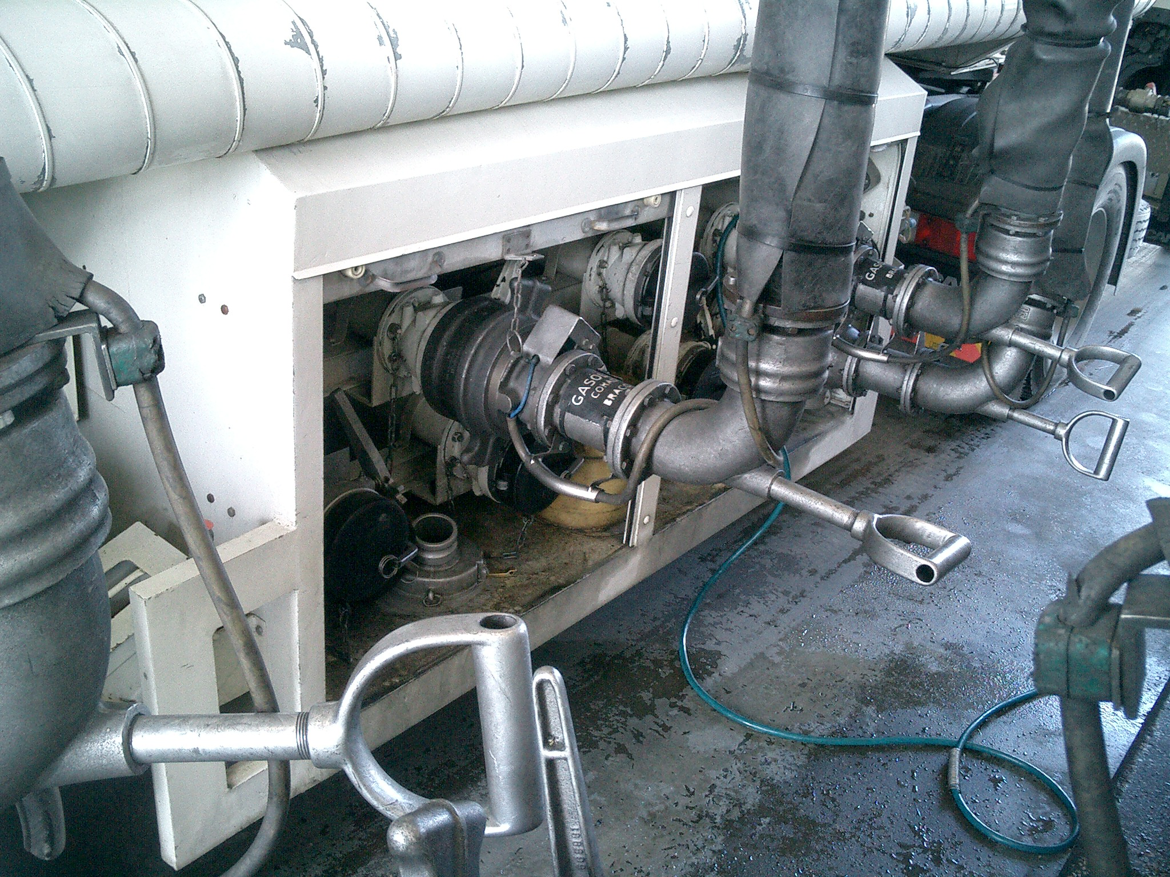 | "Enchedor", a empresa que enche as mercadorias perigosas numa cisterna (veiculo-cisterna, cisterna desmontável, cisterna móvel, contentor-cisterna) ou num veiculo-bateria ou CGEM, ou num veiculo, grande contentor ou pequeno contentor para transporte a granel; | Enchedor | a empresa que enche as mercadorias perigosas numa cisterna (veiculo-cisterna, cisterna desmontável, cisterna móvel, contentor-cisterna) ou num veiculo-bateria ou CGEM, ou num veiculo, grande contentor ou pequeno contentor para transporte a granel; | "Filler" means any enterprise which loads dangerous goods into a tank (tank-vehicle, demountable tank, portable tank or tank-container) and/or into a vehicle, large container or small container for carriage in bulk, or into a battery-vehicle or MEGC; | Filler | any enterprise which loads dangerous goods into a tank (tank-vehicle, demountable tank, portable tank or tank-container) and/or into a vehicle, large container or small container for carriage in bulk, or into a battery-vehicle or MEGC; | "Remplisseur", l'entreprise qui remplit les marchandises dangereuses dans une citerne (véhicule-citerne, citerne démontable, citerne mobile, conteneur-citerne) ou dans un véhicule-batterie ou CGEM, ou dans un véhicule, grand conteneur ou petit conteneur pour le transport vrac; | Remplisseur | l'entreprise qui remplit les marchandises dangereuses dans une citerne (véhicule-citerne, citerne démontable, citerne mobile, conteneur-citerne) ou dans un véhicule-batterie ou CGEM, ou dans un véhicule, grand conteneur ou petit conteneur pour le transport vrac; | "Cargador de cisternas o Llenador", la empresa que introduce las mercancías peligrosas en una cisterna (vehículo cisterna, cisterna desmontable, cisterna portátil, contenedor cisterna) o en un vehículo batería o CGEM, o en un vehículo, gran contenedor o pequeno contenedor para mercancía a granel; | Cargador de cisternas o Llenador | la empresa que introduce las mercancías peligrosas en una cisterna (vehículo cisterna, cisterna desmontable, cisterna portátil, contenedor cisterna) o en un vehículo batería o CGEM, o en un vehículo, gran contenedor o pequeno contenedor para mercancía a granel; | 56
70 | ADR 1.2.1 | 82 | 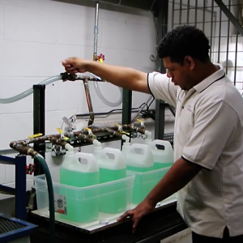 | "Ensaio de estanquidade", um ensaio de estanquidade de uma cisterna, de uma embalagem ou de um GRG, bem como do equipamento ou dos dispositivos de fecho; NOTA: Para as cisternas móveis, ver Capítulo 6.7. | Ensaio de estanquidade | um ensaio de estanquidade de uma cisterna, de uma embalagem ou de um GRG, bem como do equipamento ou dos dispositivos de fecho; NOTA: Para as cisternas móveis, ver Capítulo 6.7. | "Leakproofness test" means a test to determine the leakproofness of a tank, a packaging or an IBC and of the equipment and closure devices; NOTE: For portable tanks, see Chapter 6.7. | Leakproofness test | a test to determine the leakproofness of a tank, a packaging or an IBC and of the equipment and closure devices; NOTE: For portable tanks, see Chapter 6.7. | "Épreuve d'étanchéité", une épreuve de l'étanchéité d'une citerne, d'un emballage ou d'un GRV, ainsi que de l'équipement ou des dispositifs de fermeture; NOTA: Pour les citernes mobiles, voir chapitre 6.7. | Épreuve d'étanchéité | une épreuve de l'étanchéité d'une citerne, d'un emballage ou d'un GRV, ainsi que de l'équipement ou des dispositifs de fermeture; NOTA: Pour les citernes mobiles, voir chapitre 6.7. | "Prueba de estanqueidad", una prueba de la estanqueidad de una cisterna, de un envase o de un GRG (IBC), así como del equipo o de los dispositivos de cierre; NOTA: Para las cisternas portátiles, véase capítulo 6.7. | Prueba de estanqueidad | una prueba de la estanqueidad de una cisterna, de un envase o de un GRG (IBC), así como del equipo o de los dispositivos de cierre; NOTA: Para las cisternas portátiles, véase capítulo 6.7. | 82
71 | ADR 1.2.1 | 137 | 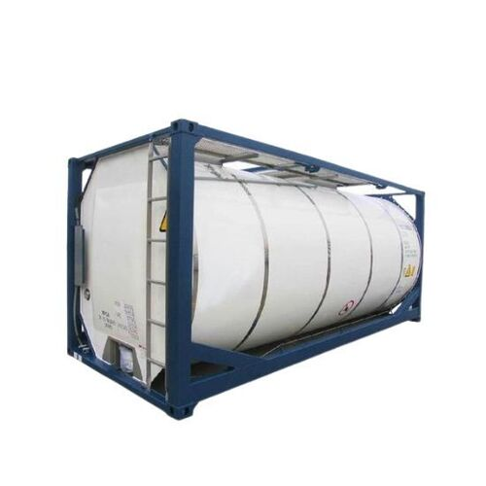 | "Equipamento de estrutura" a) da cisterna de um veiculo-cisterna ou de uma cisterna desmontável, os elementos de fixação, de reforço, de protecção ou de estabilização que são exteriores ou interiores ao reservatório; b) da cisterna de um contentor-cisterna, os elementos de reforço, de fixação, de protecção ou de estabilização que são exteriores ou interiores ao reservatório; c) dos elementos de um veículo-bateria ou de um CGEM, os elementos de reforço, de fixação, de protecção ou de estabilização que são exteriores ou interiores ao reservatório ou ao recipiente; d) de um GRG, para todos os GRG excepto os GRG flexíveis, os elementos de reforço, de fixação, de manuseamento, de protecção ou de estabilização do corpo (incluindo a palete base para os GRG compósitos com recipiente interior de matéria plástica); NOTA: Para as cisternas móveis, ver Capítulo 6.7. | Equipamento de estrutura | ) da cisterna de um veiculo-cisterna ou de uma cisterna desmontável, os elementos de fixação, de reforço, de protecção ou de estabilização que são exteriores ou interiores ao reservatório; b) da cisterna de um contentor-cisterna, os elementos de reforço, de fixação, de protecção ou de estabilização que são exteriores ou interiores ao reservatório; c) dos elementos de um veículo-bateria ou de um CGEM, os elementos de reforço, de fixação, de protecção ou de estabilização que são exteriores ou interiores ao reservatório ou ao recipiente; d) de um GRG, para todos os GRG excepto os GRG flexíveis, os elementos de reforço, de fixação, de manuseamento, de protecção ou de estabilização do corpo (incluindo a palete base para os GRG compósitos com recipiente interior de matéria plástica); NOTA: Para as cisternas móveis, ver Capítulo 6.7. | "Structural equipment" (a) For tanks of a tank-vehicle or demountable tank, means the external or internal reinforcing, fastening, protective or stabilizing members of the shell; (b) For tanks of a tank-container, means the external or internal reinforcing, fastening, protective or stabilizing members of the shell; (c) For elements of a battery-vehicle or an MEGC means the external or internal reinforcing, fastening, protective or stabilizing members of the shell or receptacle; (d) For IBCs other than flexible IBCs means the reinforcing, fastening, handling, protective or stabilizing members of the body (including the base pallet for composite IBCs with plastics inner receptacle); NOTE: For portable tanks, see Chapter 6.7. | Structural equipment | For tanks of a tank-vehicle or demountable tank, means the external or internal reinforcing, fastening, protective or stabilizing members of the shell; (b) For tanks of a tank-container, means the external or internal reinforcing, fastening, protective or stabilizing members of the shell; (c) For elements of a battery-vehicle or an MEGC means the external or internal reinforcing, fastening, protective or stabilizing members of the shell or receptacle; (d) For IBCs other than flexible IBCs means the reinforcing, fastening, handling, protective or stabilizing members of the body (including the base pallet for composite IBCs with plastics inner receptacle); NOTE: For portable tanks, see Chapter 6.7. | "Équipement de structure" a) de la citerne d'un véhicule-citerne ou d'une citerne démontable, les éléments de fixation, de consolidation, de protection ou de stabilité qui sont extérieurs ou intérieurs au réservoir; b) de la citerne d'un conteneur-citerne, les éléments de consolidation, de fixation, de protection ou de stabilité qui sont extérieurs ou intérieurs au réservoir; c) des éléments d'un véhicule-batterie ou d'un CGEM, les éléments de consolidation, de fixation, de protection ou de stabilité qui sont extérieurs ou intérieurs au réservoir ou au récipient; d) d'un GRV, pour tous GRV autres que les GRV souples, les éléments de consolidation, de fixation, de manutention, de protection ou de stabilité du corps (y compris la palette d'embase pour les GRV composites avec récipient intérieur en plastique); NOTA: Pour les citernes mobiles, voir chapitre 6.7. | Équipement de structure | ) de la citerne d'un véhicule-citerne ou d'une citerne démontable, les éléments de fixation, de consolidation, de protection ou de stabilité qui sont extérieurs ou intérieurs au réservoir; b) de la citerne d'un conteneur-citerne, les éléments de consolidation, de fixation, de protection ou de stabilité qui sont extérieurs ou intérieurs au réservoir; c) des éléments d'un véhicule-batterie ou d'un CGEM, les éléments de consolidation, de fixation, de protection ou de stabilité qui sont extérieurs ou intérieurs au réservoir ou au récipient; d) d'un GRV, pour tous GRV autres que les GRV souples, les éléments de consolidation, de fixation, de manutention, de protection ou de stabilité du corps (y compris la palette d'embase pour les GRV composites avec récipient intérieur en plastique); NOTA: Pour les citernes mobiles, voir chapitre 6.7. | "Equipo de estructura" a) de la cisterna de un vehículo cisterna o de una cisterna desmontable, los elementos de fijación, de reforzamiento, de protección o de estabilización que son exteriores o interiores al depósito; b) de la cisterna de un contenedor cisterna, los elementos de reforzamiento, de fijación, de protección o de estabilidad que sean exteriores o interiores al depósito; c) de los elementos de un vehículo batería o de un CGEM, los elementos de reforzamiento, de fijación, de protección o de estabilidad que sean exteriores o interiores al depósito o al recipiente; d) de un GRG (IBC), distintos de los GRG (IBC) flexibles, los elementos de reforzamiento, de fijación, de manipulación, de protección o de estabilidad del cuerpo (comprendido el palet de asiento para los GRG (IBC) compuestos con recipiente interior de plástico); NOTA: Para las cisternas portátiles, véase capítulo 6.7 | Equipo de estructura | ) de la cisterna de un vehículo cisterna o de una cisterna desmontable, los elementos de fijación, de reforzamiento, de protección o de estabilización que son exteriores o interiores al depósito; b) de la cisterna de un contenedor cisterna, los elementos de reforzamiento, de fijación, de protección o de estabilidad que sean exteriores o interiores al depósito; c) de los elementos de un vehículo batería o de un CGEM, los elementos de reforzamiento, de fijación, de protección o de estabilidad que sean exteriores o interiores al depósito o al recipiente; d) de un GRG (IBC), distintos de los GRG (IBC) flexibles, los elementos de reforzamiento, de fijación, de manipulación, de protección o de estabilidad del cuerpo (comprendido el palet de asiento para los GRG (IBC) compuestos con recipiente interior de plástico); NOTA: Para las cisternas portátiles, véase capítulo 6.7 | 137
72 | ADR 1.2.1 | 131 | 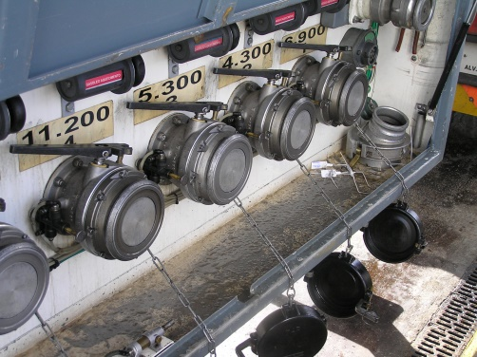 | "Equipamento de serviço" a) de uma cisterna, os dispositivos de enchimento, de descarga, de arejamento, de segurança, de aquecimento e de isolamento térmico, bem como os instrumentos de medida; b) dos elementos de um veiculo-bateria ou de um CGEM, os dispositivos de enchimento e de descarga, incluindo o tubo colector, os dispositivos de segurança, bem como os instrumentos de medida; c) de um GRG, os dispositivos de enchimento e de descarga e, conforme os casos, os dispositivos de descompressão ou de arejamento, dispositivos de segurança, de aquecimento e de isolamento térmico, bem como os instrumentos de medida; d) de um recipiente sob pressão, os fechos, os tubos coletores, as tubagens, as matérias porosas, absorventes ou adsorventes, bem como os dispositivos estruturais, destinados por exemplo ao manuseamento; NOTA: Para as cisternas móveis, ver Capítulo 6.7. | Equipamento de serviço | ) de uma cisterna, os dispositivos de enchimento, de descarga, de arejamento, de segurança, de aquecimento e de isolamento térmico, bem como os instrumentos de medida; b) dos elementos de um veiculo-bateria ou de um CGEM, os dispositivos de enchimento e de descarga, incluindo o tubo colector, os dispositivos de segurança, bem como os instrumentos de medida; c) de um GRG, os dispositivos de enchimento e de descarga e, conforme os casos, os dispositivos de descompressão ou de arejamento, dispositivos de segurança, de aquecimento e de isolamento térmico, bem como os instrumentos de medida; d) de um recipiente sob pressão, os fechos, os tubos coletores, as tubagens, as matérias porosas, absorventes ou adsorventes, bem como os dispositivos estruturais, destinados por exemplo ao manuseamento; NOTA: Para as cisternas móveis, ver Capítulo 6.7. | "Service equipment" (a) Of the tank means filling and emptying, venting, safety, heating and heat insulating devices and measuring instruments; (b) Of the elements of a battery-vehicle or of a MEGC means filling and emptying devices, including the manifold, safety devices and measuring instruments; (c) Of an IBC means the filling and discharge devices and any pressure-relief or venting, safety, heating and heat insulating devices and measuring instruments; (d) Of a pressure receptacle, means closures, manifolds, piping, porous, absorbent or adsorbent material and any structural devices, e.g. for handling; NOTE: For portable tanks, see Chapter 6.7. | Service equipment | Of the tank means filling and emptying, venting, safety, heating and heat insulating devices and measuring instruments; (b) Of the elements of a battery-vehicle or of a MEGC means filling and emptying devices, including the manifold, safety devices and measuring instruments; (c) Of an IBC means the filling and discharge devices and any pressure-relief or venting, safety, heating and heat insulating devices and measuring instruments; (d) Of a pressure receptacle, means closures, manifolds, piping, porous, absorbent or adsorbent material and any structural devices, e.g. for handling; NOTE: For portable tanks, see Chapter 6.7. | "Équipement de service" a) de la citerne, les dispositifs de remplissage, de vidange, d'aération, de sécurité, de réchauffage et d'isolation thermique ainsi que les instruments de mesure; b) des éléments d'un véhicule-batterie ou d'un CGEM, les dispositifs de remplissage et de vidange, y compris le tube collecteur, les dispositifs de sécurité ainsi que les instruments de mesure; c) d'un GRV, les dispositifs de remplissage et de vidange et, le cas échéant, les dispositifs de décompression ou d'aération, dispositifs de sécurité, de chauffage et d'isolation thermique ainsi qu'appareils de mesure; d) D’un récipient à pression, les fermetures, les tuyaux collecteurs, les tubulures, les matières poreuses, absorbantes ou adsorbantes ainsi que tous les dispositifs structuraux, par exemple destinés à la manutention ; NOTA: Pour les citernes mobiles, voir chapitre 6.7. | Équipement de service | a) de la citerne, les dispositifs de remplissage, de vidange, d'aération, de sécurité, de réchauffage et d'isolation thermique ainsi que les instruments de mesure; b) des éléments d'un véhicule-batterie ou d'un CGEM, les dispositifs de remplissage et de vidange, y compris le tube collecteur, les dispositifs de sécurité ainsi que les instruments de mesure; c) d'un GRV, les dispositifs de remplissage et de vidange et, le cas échéant, les dispositifs de décompression ou d'aération, dispositifs de sécurité, de chauffage et d'isolation thermique ainsi qu'appareils de mesure; d) D’un récipient à pression, les fermetures, les tuyaux collecteurs, les tubulures, les matières poreuses, absorbantes ou adsorbantes ainsi que tous les dispositifs structuraux, par exemple destinés à la manutention ; NOTA: Pour les citernes mobiles, voir chapitre 6.7. | "Equipo de servicio" a) de la cisterna, los dispositivos de llenado, de vaciado, de aireación, de seguridad, de calefacción y de aislamiento térmico, así como los aparatos de medida; b) de los elementos de un vehículo batería o de un CGEM, los dispositivos de llenado y de vaciado, incluida la tubería colectora, los dispositivos de seguridad, así como los aparatos de medida; c) de un GRG (IBC), los dispositivos de llenado y de vaciado y, cuando proceda, los dispositivos de descompresión o de aireación, dispositivos de seguridad, de calefacción y de aislamiento térmico, así como los aparatos de medida; d) de un recipiente a presión, los cierres, los colectores, los conductos, el material poroso, absorbente o adsorbente, y cualquier dispositivo estructural, por ejemplo, para su manipulación; | Equipo de servicio | ) de la cisterna, los dispositivos de llenado, de vaciado, de aireación, de seguridad, de calefacción y de aislamiento térmico, así como los aparatos de medida; b) de los elementos de un vehículo batería o de un CGEM, los dispositivos de llenado y de vaciado, incluida la tubería colectora, los dispositivos de seguridad, así como los aparatos de medida; c) de un GRG (IBC), los dispositivos de llenado y de vaciado y, cuando proceda, los dispositivos de descompresión o de aireación, dispositivos de seguridad, de calefacción y de aislamiento térmico, así como los aparatos de medida; d) de un recipiente a presión, los cierres, los colectores, los conductos, el material poroso, absorbente o adsorbente, y cualquier dispositivo estructural, por ejemplo, para su manipulación; | 131
73 | ADR 1.2.1 |  | 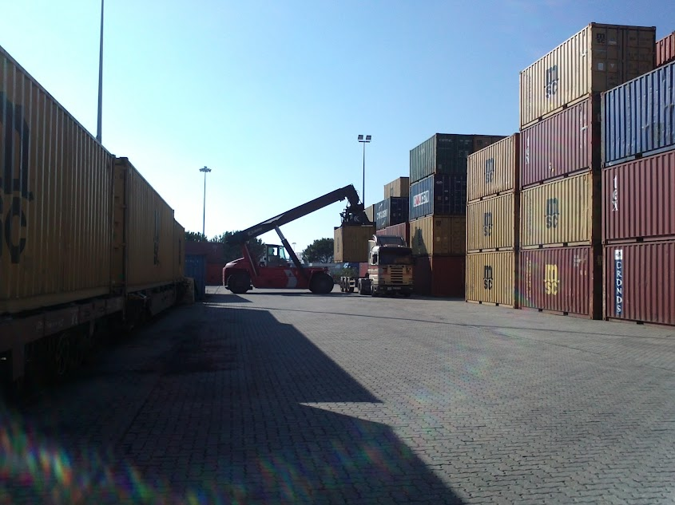 | "Equipamento de transporte", um veículo, um contentor, um contentor-cisterna, uma cisterna móvel ou um CGEM; | Equipamento de transporte | um veículo, um contentor, um contentor-cisterna, uma cisterna móvel ou um CGEM; | "Cargo transport unit" means a vehicle, a container, a tank-container, portable tank or a MEGC; | Cargo transport unit | a vehicle, a container, a tank-container, portable tank or a MEGC; | "Engin de transport", un véhicule, un conteneur, un conteneur-citerne, une citerne mobile ou un CGEM ; | Engin de transport | un véhicule, un conteneur, un conteneur-citerne, une citerne mobile ou un CGEM ; | "Unidad de carga de transporte", un vehículo, un contenedor, un contenedor cisterna, una cisterna portátil o un CGEM; | Unidad de carga de transporte | un vehículo, un contenedor, un contenedor cisterna, una cisterna portátil o un CGEM;
74 | ADR 1.2.1 | 148 | 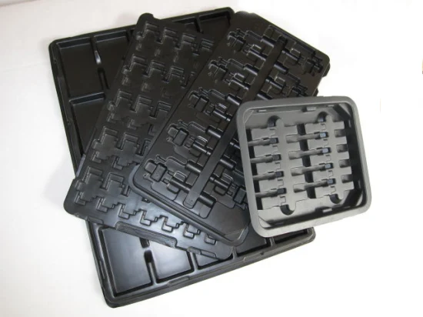 | "Estrado (classe 1)", uma folha de metal, de matéria plástica, de cartão ou de outro material apropriado, colocado em embalagens interiores, intermédias ou exteriores e que permite uma arrumação apertada nessas embalagens. A superfície do estrado pode ser concebida de forma que as embalagens ou os objectos possam ser inseridos, mantidos em segurança e separados uns dos outros; | Estrado (classe 1) | uma folha de metal, de matéria plástica, de cartão ou de outro material apropriado, colocado em embalagens interiores, intermédias ou exteriores e que permite uma arrumação apertada nessas embalagens. A superfície do estrado pode ser concebida de forma que as embalagens ou os objectos possam ser inseridos, mantidos em segurança e separados uns dos outros; | "Tray (Class 1)" means a sheet of metal, plastics, fibreboard or other suitable material which is placed in the inner, intermediate or outer packaging and achieves a close-fit in such packaging. The surface of the tray may be shaped so that packagings or articles can be inserted, held secure and separated from each other; | Tray (Class 1) | a sheet of metal, plastics, fibreboard or other suitable material which is placed in the inner, intermediate or outer packaging and achieves a close-fit in such packaging. The surface of the tray may be shaped so that packagings or articles can be inserted, held secure and separated from each other; | "Plateau (classe 1)", une feuille en métal, en plastique, en carton ou en tout autre matériau convenable, placé dans les emballages intérieurs, intermédiaires ou extérieurs et qui permet un rangement serré dans ces emballages. La surface du plateau peut être façonnée de façon que les emballages ou les objets puissent être insérés, maintenus en sécurité et séparés les uns des autres; | Plateau (classe 1) | une feuille en métal, en plastique, en carton ou en tout autre matériau convenable, placé dans les emballages intérieurs, intermédiaires ou extérieurs et qui permet un rangement serré dans ces emballages. La surface du plateau peut être façonnée de façon que les emballages ou les objets puissent être insérés, maintenus en sécurité et séparés les uns des autres; | "Bandeja (clase 1)", hoja de metal, plástico, cartón o cualquier otro material apropiado, colocada en los envases interiores, intermedios o exteriores que permite una colocación ajustada en dichos envases. La superficie de la bandeja puede ser modelada de forma que los envases o los objetos puedan ser insertados con seguridad y separados los unos de los otros; | Bandeja (clase 1) | hoja de metal, plástico, cartón o cualquier otro material apropiado, colocada en los envases interiores, intermedios o exteriores que permite una colocación ajustada en dichos envases. La superficie de la bandeja puede ser modelada de forma que los envases o los objetos puedan ser insertados con seguridad y separados los unos de los otros; | 148
75 | ADR 1.2.1 | 33 |  | "Expedidor", a empresa que expede mercadorias perigosas para si mesma ou para um terceiro. Quando o transporte e efectuado na base de um contrato de transporte, expedidor segundo esse contrato e considerado como o expedidor; | Expedidor | a empresa que expede mercadorias perigosas para si mesma ou para um terceiro. Quando o transporte e efectuado na base de um contrato de transporte, expedidor segundo esse contrato e considerado como o expedidor; | "Consignor" means the enterprise which consigns dangerous goods either on its own behalf or for a third party. If the transport operation is carried out under a contract for carriage, consignor means the consignor according to the contract for carriage; | Consignor | the enterprise which consigns dangerous goods either on its own behalf or for a third party. If the transport operation is carried out under a contract for carriage, consignor means the consignor according to the contract for carriage; | "Expéditeur", l'entreprise qui expédie pour elle-même ou pour un tiers des marchandises dangereuses. Lorsque le transport est effectué sur la base d'un contrat de transport, l'expéditeur selon ce contrat est considéré comme l'expéditeur; | Expéditeur | l'entreprise qui expédie pour elle-même ou pour un tiers des marchandises dangereuses. Lorsque le transport est effectué sur la base d'un contrat de transport, l'expéditeur selon ce contrat est considéré comme l'expéditeur; | "Expedidor", la empresa que expide para ella misma o para un tercero mercancías peligrosas. Cuando el transporte es efectuado en base a un contrato de transporte, el expedidor según el contrato es considerado como el expedidor; | Expedidor | la empresa que expide para ella misma o para un tercero mercancías peligrosas. Cuando el transporte es efectuado en base a un contrato de transporte, el expedidor según el contrato es considerado como el expedidor; | 33
76 | ADR 1.2.1 | 20 | 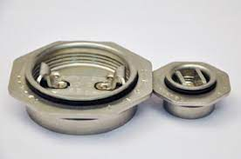 | "Fecho", um dispositivo que serve para fechar a abertura de um recipiente; NOTA: No caso dos recipientes sob pressão, o termo “fechos” designa por exemplo as válvulas, os dispositivos de descompressão, os manómetros e ainda os indicadores de nível. | Fecho | um dispositivo que serve para fechar a abertura de um recipiente; NOTA: No caso dos recipientes sob pressão, o termo “fechos” designa por exemplo as válvulas, os dispositivos de descompressão, os manómetros e ainda os indicadores de nível. | "Closure" means a device which closes an opening in a receptacle; NOTE: For pressure receptacles, closures are, for example, valves, pressure relief devices, pressure gauges or level indicators. | Closure | a device which closes an opening in a receptacle; NOTE: For pressure receptacles, closures are, for example, valves, pressure relief devices, pressure gauges or level indicators. | "Fermeture", dispositif servant à fermer l'ouverture d'un récipient; NOTA : Dans le cas des récipients à pression, le terme « fermetures » désigne par exemple les robinets, les dispositifs de décompression, les manomètres ou encore les jauges de niveau. | Fermeture | dispositif servant à fermer l'ouverture d'un récipient; NOTA : Dans le cas des récipients à pression, le terme « fermetures » désigne par exemple les robinets, les dispositifs de décompression, les manomètres ou encore les jauges de niveau. | "Cierre", dispositivo que sirve para cerrar el orificio de un recipiente; NOTA: Para los recipientes a presión, los cierres son, por ejemplo, válvulas, dispositivos de descompresión, manómetros o indicadores de nivel. | Cierre | dispositivo que sirve para cerrar el orificio de un recipiente; NOTA: Para los recipientes a presión, los cierres son, por ejemplo, válvulas, dispositivos de descompresión, manómetros o indicadores de nivel. | 20
77 | ADR 1.2.1 | 84 | 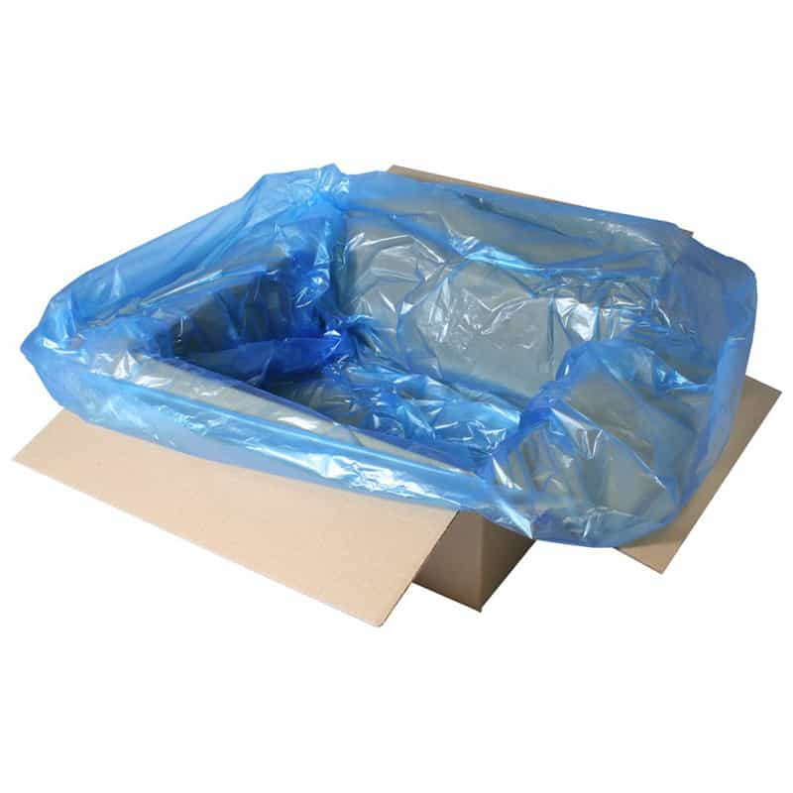 | "Forro", uma manga ou um saco independente colocado no interior do corpo, mas não fazendo parte integrante de uma embalagem, incluindo uma grande embalagem ou um GRG, incluindo os meios de obturação das suas aberturas; | Forro | uma manga ou um saco independente colocado no interior do corpo, mas não fazendo parte integrante de uma embalagem, incluindo uma grande embalagem ou um GRG, incluindo os meios de obturação das suas aberturas; | "Liner" means a tube or bag inserted into a packaging, including large packagings or IBCs, but not forming an integral part of it, including the closures of its openings; | Liner | a tube or bag inserted into a packaging, including large packagings or IBCs, but not forming an integral part of it, including the closures of its openings; | "Doublure", une gaine tubulaire ou un sac placé à l'intérieur mais ne faisant pas partie intégrante d'un emballage, y compris d'un grand emballage ou d'un GRV, y compris les moyens d'obturation de ses ouvertures; | Doublure | une gaine tubulaire ou un sac placé à l'intérieur mais ne faisant pas partie intégrante d'un emballage, y compris d'un grand emballage ou d'un GRV, y compris les moyens d'obturation de ses ouvertures; | "Revestimiento", un recubrimiento tubular o un saco colocado en el interior, pero que no forma parte integrante de un embalaje, incluido de un gran embalaje o de un GRG (IBC), comprendidos los medios de obturación de sus aberturas; | Revestimiento | un recubrimiento tubular o un saco colocado en el interior, pero que no forma parte integrante de un embalaje, incluido de un gran embalaje o de un GRG (IBC), comprendidos los medios de obturación de sus aberturas; | 84
78 | ADR 1.2.1 | 25 |  | "Garantia da conformidade" (matéria radioactiva), um programa sistemático de medidas aplicado por uma autoridade competente e que visa garantir que as disposições do ADR são respeitadas na prática; | Garantia da conformidade | matéria radioactiva), um programa sistemático de medidas aplicado por uma autoridade competente e que visa garantir que as disposições do ADR são respeitadas na prática; | "Compliance assurance" (radioactive material) means a systematic programme of measures applied by a competent authority which is aimed at ensuring that the requirements of ADR are met in practice; | Compliance assurance | active material) means a systematic programme of measures applied by a competent authority which is aimed at ensuring that the requirements of ADR are met in practice; | "Assurance de la conformité" (matière radioactive), un programme systématique de mesures appliqué par une autorité compétente et visant à garantir que les dispositions de l'ADR sont respectées dans la pratique; | Assurance de la conformité | matière radioactive), un programme systématique de mesures appliqué par une autorité compétente et visant à garantir que les dispositions de l'ADR sont respectées dans la pratique; | "Aseguramiento de la conformidad" (materia radiactiva), un programa sistemático de medidas aplicado por una autoridad competente con el objetivo de garantizar que las disposiciones del ADR sean respetadas en la práctica; | Aseguramiento de la conformidad | materia radiactiva), un programa sistemático de medidas aplicado por una autoridad competente con el objetivo de garantizar que las disposiciones del ADR sean respetadas en la práctica; | 25
79 | ADR 1.2.1 | 114 |  | "Garantia da qualidade", um programa sistemático de controlos e de inspecções aplicado por qualquer organização ou qualquer organismo e que visa dar uma garantia adequada de que as prescrições de segurança do ADR são respeitadas na prática; | Garantia da qualidade | um programa sistemático de controlos e de inspecções aplicado por qualquer organização ou qualquer organismo e que visa dar uma garantia adequada de que as prescrições de segurança do ADR são respeitadas na prática; | "Quality assurance" means a systematic programme of controls and inspections applied by any organization or body which is aimed at providing confidence that the safety prescriptions in ADR are met in practice; | Quality assurance | a systematic programme of controls and inspections applied by any organization or body which is aimed at providing confidence that the safety prescriptions in ADR are met in practice; | "Assurance de la qualité", un programme systématique de contrôles et d'inspections appliqué par toute organisation ou tout organisme et visant à donner une garantie adéquate que les prescriptions de sécurité de l'ADR sont respectées dans la pratique; | Assurance de la qualité | un programme systématique de contrôles et d'inspections appliqué par toute organisation ou tout organisme et visant à donner une garantie adéquate que les prescriptions de sécurité de l'ADR sont respectées dans la pratique; | "Aseguramiento de la calidad", un programa sistemático de controles y de inspecciones aplicado por toda organización o todo organismo y dirigido a ofrecer una garantía apropiada de que las disposiciones de seguridad del ADR sean respetadas en la práctica; | Aseguramiento de la calidad | un programa sistemático de controles y de inspecciones aplicado por toda organización o todo organismo y dirigido a ofrecer una garantía apropiada de que las disposiciones de seguridad del ADR sean respetadas en la práctica; | 114
80 | ADR 1.2.1 | 42 | 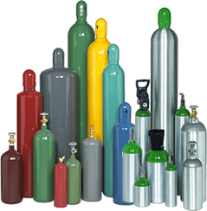 | "Garrafa", um recipiente sob pressão com capacidade em água que não exceda 150 litros (ver também "Quadro de garrafas"); | Garrafa | um recipiente sob pressão com capacidade em água que não exceda 150 litros (ver também "Quadro de garrafas"); | "Cylinder" means a pressure receptacle of a water capacity not exceeding 150 litres (see also "Bundle of cylinders"); | Cylinder | a pressure receptacle of a water capacity not exceeding 150 litres (see also "Bundle of cylinders"); | "Bouteille", un récipient à pression, d'une capacité en eau ne dépassant pas 150 litres (voir aussi "Cadre de bouteilles"); | Bouteille | un récipient à pression, d'une capacité en eau ne dépassant pas 150 litres (voir aussi "Cadre de bouteilles"); | "Botella", recipiente a presión, de una capacidad no superior a 150 litros (véase también bloque de botellas); | Botella | recipiente a presión, de una capacidad no superior a 150 litros (véase también bloque de botellas); | 42
 |  |  | 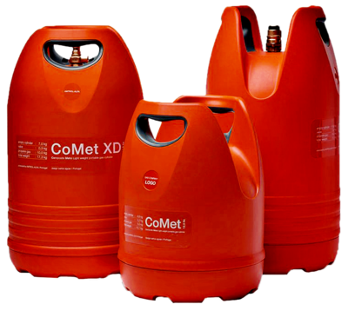 | "Garrafa sobremoldada", uma garrafa destinada ao transporte de GPL com uma capacidade em água que não excede 13 litros, constituída por um invólucro de uma garrafa interior de aço soldado protegida por um revestimento sobremoldado de material plástico celular colado de forma indissociável à parede externa do invólucro do recipiente de aço; | Garrafa sobremoldada | uma garrafa destinada ao transporte de GPL com uma capacidade em água que não excede 13 litros, constituída por um invólucro de uma garrafa interior de aço soldado protegida por um revestimento sobremoldado de material plástico celular colado de forma indissociável à parede externa do invólucro do recipiente de aço; | "Over-moulded cylinder" means a cylinder intended for the carriage of LPG with a water capacity not exceeding 13 litres made of a coated welded steel inner cylinder shell with an over-moulded protective case made from cellular plastic, which is non-removable and bonded to the outer surface of the steel cylinder shell wall; | Over-moulded cylinder | a cylinder intended for the carriage of LPG with a water capacity not exceeding 13 litres made of a coated welded steel inner cylinder shell with an over-moulded protective case made from cellular plastic, which is non-removable and bonded to the outer surface of the steel cylinder shell wall; | "Bouteille surmoulée", une bouteille destinée au transport de GPL d’une capacité en eau ne dépassant pas 13 l constituée d’une enveloppe de bouteille intérieure en acier soudé revêtue, protégée par une coque surmoulée de matériau plastique cellulaire collée de manière indissociable à la paroi extérieure de l’enveloppe du récipient en acier ; | Bouteille surmoulée | une bouteille destinée au transport de GPL d’une capacité en eau ne dépassant pas 13 l constituée d’une enveloppe de bouteille intérieure en acier soudé revêtue, protégée par une coque surmoulée de matériau plastique cellulaire collée de manière indissociable à la paroi extérieure de l’enveloppe du récipient en acier ; | "Botella sobremoldeada", una botella destinada al transporte de GLP con una capacidad (en agua) no superior a 13 litros, compuesto por una envolvente interior de acero soldado revestida y protegida con una envolvente sobremoldeada de material plástico celular, unida de manera indisociable a la pared exterior de la envolvente de la botella de acero. | Botella sobremoldeada | una botella destinada al transporte de GLP con una capacidad (en agua) no superior a 13 litros, compuesto por una envolvente interior de acero soldado revestida y protegida con una envolvente sobremoldeada de material plástico celular, unida de manera indisociable a la pared exterior de la envolvente de la botella de acero.
81 | ADR 1.2.1 | 64 |  | "Gás", uma matéria que: a) a 50º C tem uma pressão de vapor superior a 300 kPa (3 bar); ou b) é inteiramente gasosa a 20º C à pressão normal de 101,3 kPa. | Gás | uma matéria que: a) a 50º C tem uma pressão de vapor superior a 300 kPa (3 bar); ou b) é inteiramente gasosa a 20º C à pressão normal de 101,3 kPa. | "Gas" means a substance which: (a) At 50 °C has a vapour pressure greater than 300 kPa (3 bar); or (b) Is completely gaseous at 20 °C under standard pressure of 101.3 kPa; | Gas | a substance which: (a) At 50 °C has a vapour pressure greater than 300 kPa (3 bar); or (b) Is completely gaseous at 20 °C under standard pressure of 101.3 kPa; | "Gaz", une matière qui: a) à 50 °C exerce une pression de vapeur supérieure à 300 kPa (3 bar); ou b) est entièrement gazeuse à 20 °C à la pression normale de 101,3 kPa; | Gaz | une matière qui: a) à 50 °C exerce une pression de vapeur supérieure à 300 kPa (3 bar); ou b) est entièrement gazeuse à 20 °C à la pression normale de 101,3 kPa; | "Gas", una materia que: a) a 50 °C ejerce una presión de vapor superior a 300 kPa (3 bar); o b) es totalmente gaseosa a 20 °C a la presión normal de 101,3 kPa. | Gas | una materia que: a) a 50 °C ejerce una presión de vapor superior a 300 kPa (3 bar); o b) es totalmente gaseosa a 20 °C a la presión normal de 101,3 kPa. | 64
 | ADR 1.2.1 |  |  | "Gás natural comprimido(GNC)", um gás comprimido composto por gás natural de forte teor em metano afetado ao número ONU 1971; | Gás natural comprimido(GNC) | um gás comprimido composto por gás natural de forte teor em metano afetado ao número ONU 1971; | "Compressed natural gas (CNG)" means a compressed gas composed of natural gas with a high methane content assigned to UN No. 1971; | Compressed natural gas (CNG) | a compressed gas composed of natural gas with a high methane content assigned to UN No. 1971; | "Gaz naturel comprimé (GNC)", un gaz comprimé composé de gaz naturel à forte teneur en méthane affecté au No ONU 1971 ; | Gaz naturel comprimé (GNC) | un gaz comprimé composé de gaz naturel à forte teneur en méthane affecté au No ONU 1971 ; | "Gas natural comprimido (GNC)", un gas comprimido compuesto de gas natural con alta proporción de metano asignado al N.º ONU 1971; | Gas natural comprimido (GNC) | un gas comprimido compuesto de gas natural con alta proporción de metano asignado al N.º ONU 1971;
 | ADR 1.2.1 |  |  | "Gás natural liquefeito (GNL)", um gás liquefeito por refrigeração composto por gás natural de forte teor em metano afetado ao número ONU 1972; | Gás natural liquefeito (GNL) | um gás liquefeito por refrigeração composto por gás natural de forte teor em metano afetado ao número ONU 1972; | "Liquefied natural gas (LNG)" means a refrigerated liquefied gas composed of natural gas with a high methane content assigned to UN No. 1972; | Liquefied natural gas (LNG) | a refrigerated liquefied gas composed of natural gas with a high methane content assigned to UN No. 1972; | "Gaz naturel liquéfié (GNL)", un gaz mis sous forme liquide par réfrigération composé de gaz naturel à forte teneur en méthane affecté au No ONU 1972 ; | Gaz naturel liquéfié (GNL) | un gaz mis sous forme liquide par réfrigération composé de gaz naturel à forte teneur en méthane affecté au No ONU 1972 ; | "Gas natural licuado (GNL)", un gas, en estado líquido por refrigeración, compuesto de gas natural con alta proporción de metano asignado al N.º ONU 1972; | Gas natural licuado (GNL) | un gas, en estado líquido por refrigeración, compuesto de gas natural con alta proporción de metano asignado al N.º ONU 1972;
 | ADR 1.2.1 |  |  | "Gás de petróleo liquefeito (GPL)", um gás liquefeito a baixa pressão composto por um ou mais hidrocarbonetos leves a que apenas são afetos os Nºs ONU 1011, 1075, 1965, 1969 ou 1978, e que são constituídos maioritariamente por propano, propeno, butano, isómeros de butano, buteno, com traços de outros gases de hidrocarbonetos; NOTA 1: Gases inflamáveis afetos a outros números ONU não devem ser considerados GPL. NOTA 2: Para o Nº ONU 1075 ver NOTA 2 sob 2F, N º ONU 1965, no quadro dos gases liquefeitos do 2.2.2.3. | Gás de petróleo liquefeito (GPL) | um gás liquefeito a baixa pressão composto por um ou mais hidrocarbonetos leves a que apenas são afetos os Nºs ONU 1011, 1075, 1965, 1969 ou 1978, e que são constituídos maioritariamente por propano, propeno, butano, isómeros de butano, buteno, com traços de outros gases de hidrocarbonetos; NOTA 1: Gases inflamáveis afetos a outros números ONU não devem ser considerados GPL. NOTA 2: Para o Nº ONU 1075 ver NOTA 2 sob 2F, N º ONU 1965, no quadro dos gases liquefeitos do 2.2.2.3. | "Liquefied petroleum gas (LPG)" means a low pressure liquefied gas composed of one or more light hydrocarbons which are assigned to UN Nos. 1011, 1075, 1965, 1969 or 1978 only and which consists mainly of propane, propene, butane, butane isomers, butene with traces of other hydrocarbon gases; NOTE 1: Flammable gases assigned to other UN numbers shall not be regarded as LPG. NOTE 2: For UN No. 1075 see NOTE 2 under 2F, UN No. 1965, in the table for Liquefied gases in 2.2.2.3. | Liquefied petroleum gas (LPG) | a low pressure liquefied gas composed of one or more light hydrocarbons which are assigned to UN Nos. 1011, 1075, 1965, 1969 or 1978 only and which consists mainly of propane, propene, butane, butane isomers, butene with traces of other hydrocarbon gases; NOTE 1: Flammable gases assigned to other UN numbers shall not be regarded as LPG. NOTE 2: For UN No. 1075 see NOTE 2 under 2F, UN No. 1965, in the table for Liquefied gases in 2.2.2.3. | "Gaz de pétrole liquéfié (GPL)", un gaz liquéfié à faible pression contenant un ou plusieurs hydrocarbures légers qui sont affectés aux Nos ONU 1011, 1075, 1965, 1969 ou 1978 seulement et qui est principalement constitué de propane, de propène, de butane, des isomères du butane, de butène avec des traces d’autres gaz d’hydrocarbures; NOTA 1 : Les gaz inflammables affectés à d’autres numéros ONU ne sont pas considérés comme GPL. 2 : Pour le No ONU 1075, voir le NOTA 2 sous 2F, No ONU 1965 dans le tableau pour les gaz liquéfiés du 2.2.2.3. | Gaz de pétrole liquéfié (GPL) | un gaz liquéfié à faible pression contenant un ou plusieurs hydrocarbures légers qui sont affectés aux Nos ONU 1011, 1075, 1965, 1969 ou 1978 seulement et qui est principalement constitué de propane, de propène, de butane, des isomères du butane, de butène avec des traces d’autres gaz d’hydrocarbures; NOTA 1 : Les gaz inflammables affectés à d’autres numéros ONU ne sont pas considérés comme GPL. 2 : Pour le No ONU 1075, voir le NOTA 2 sous 2F, No ONU 1965 dans le tableau pour les gaz liquéfiés du 2.2.2.3. | "Gas licuado de petróleo (GLP)", un gas licuado a baja presión que contiene uno o más hidrocarburos ligeros que se asignan a los Nos. ONU 1011; 1075; 1965; 1969 o 1978 solamente y se compone principalmente de propano, propeno, butano, isómeros del butano, buteno con trazas de otros gases de hidrocarburos; NOTA 1: Los gases inflamables utilizados para otros Nos. ONU no se consideran GLP. NOTA 2: Para el N.º ONU 1075, véase la nota 2 del 2F, N.º ONU 1965 en la tabla para los gases licuados del 2.2.2.3. | Gas licuado de petróleo (GLP) | un gas licuado a baja presión que contiene uno o más hidrocarburos ligeros que se asignan a los Nos. ONU 1011; 1075; 1965; 1969 o 1978 solamente y se compone principalmente de propano, propeno, butano, isómeros del butano, buteno con trazas de otros gases de hidrocarburos; NOTA 1: Los gases inflamables utilizados para otros Nos. ONU no se consideran GLP. NOTA 2: Para el N.º ONU 1075, véase la nota 2 del 2F, N.º ONU 1965 en la tabla para los gases licuados del 2.2.2.3.
82 | ADR 1.2.1 | 39 | 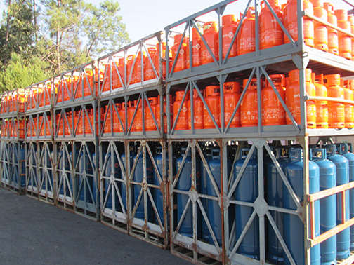 | "Grade", uma embalagem exterior com paredes incompletas; | Grade | uma embalagem exterior com paredes incompletas; | "Crate" means an outer packaging with incomplete surfaces; | Crate | an outer packaging with incomplete surfaces; | "Harasse", un emballage extérieur à parois à claire-voie; | Harasse | un emballage extérieur à parois à claire-voie; | "Jaulón de embalaje", un embalaje exterior con paredes de tablillas separadas; | Jaulón de embalaje | un embalaje exterior con paredes de tablillas separadas; | 39
83 | ADR 1.2.1 | 34.2 |  | "Grande contentor", a) um contentor que não corresponde à definição de pequeno contentor; b) no sentido da CSC, um contentor com dimensões tais que a superficie delimitada pelos quatro ângulos inferiores exteriores seja: i) de pelo menos 14 m2 (150 pés quadrados), ou ii) de pelo menos 7 m2 (75 pés quadrados) se estiver provido de peças de canto nos ângulos superiores; | Grande contentor | a) um contentor que não corresponde à definição de pequeno contentor; b) no sentido da CSC, um contentor com dimensões tais que a superficie delimitada pelos quatro ângulos inferiores exteriores seja: i) de pelo menos 14 m2 (150 pés quadrados), ou ii) de pelo menos 7 m2 (75 pés quadrados) se estiver provido de peças de canto nos ângulos superiores; | "Large container" means (a) A container which does not meet the definition of a small container; (b) In the meaning of the CSC, a container of a size such that the area enclosed by the four outer bottom corners is either: (ii) at least 7 m2 (75 square feet) if fitted with top corner fittings; | Large container | (a) A container which does not meet the definition of a small container; (b) In the meaning of the CSC, a container of a size such that the area enclosed by the four outer bottom corners is either: (ii) at least 7 m2 (75 square feet) if fitted with top corner fittings; | "Grand conteneur", a) un conteneur qui ne répond pas à la définition de petit conteneur; b) au sens de la CSC, un conteneur de dimensions telles que la surface délimitée par les quatre angles inférieurs extérieurs soit: i) d'au moins 14 m² (150 pieds carrés) ou ii) d'au moins 7 m² (75 pieds carrés) s'il est pourvu de pièces de coin aux angles supérieurs; | Grand conteneur | a) un conteneur qui ne répond pas à la définition de petit conteneur; b) au sens de la CSC, un conteneur de dimensions telles que la surface délimitée par les quatre angles inférieurs extérieurs soit: i) d'au moins 14 m² (150 pieds carrés) ou ii) d'au moins 7 m² (75 pieds carrés) s'il est pourvu de pièces de coin aux angles supérieurs; | "Gran contenedor", a) un contenedor que no responde a la definición de pequeno contenedor; b) en el sentido del CSC, un contenedor de dimensiones tales que la superficie delimitada por los cuatro ángulos inferiores exteriores sea: i) igual o superior a 14 m2 (150 pies cuadrados) o ii) igual o superior a 7 m2 (75 pies cuadrados) si está provisto de piezas de esquina en los ángulos superiores; | Gran contenedor | a) un contenedor que no responde a la definición de pequeno contenedor; b) en el sentido del CSC, un contenedor de dimensiones tales que la superficie delimitada por los cuatro ángulos inferiores exteriores sea: i) igual o superior a 14 m2 (150 pies cuadrados) o ii) igual o superior a 7 m2 (75 pies cuadrados) si está provisto de piezas de esquina en los ángulos superiores; | 34.2
84 | ADR 1.2.1 | 81 | 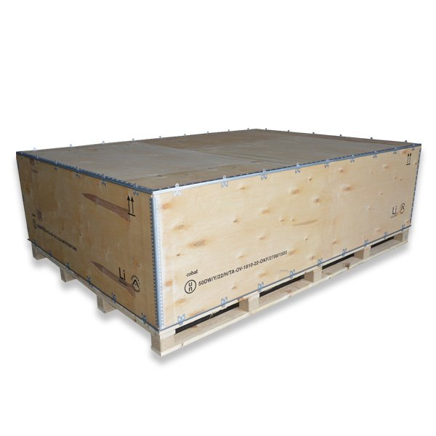 | "Grande embalagem", uma embalagem que consiste numa embalagem exterior contendo objectos ou embalagens interiores e que a) é concebida para um manuseamento mecânico; b) tem uma massa líquida superior a 400 kg ou uma capacidade superior a 450 litros, mas cujo volume não ultrapassa 3 m3; | Grande embalagem | uma embalagem que consiste numa embalagem exterior contendo objectos ou embalagens interiores e que a) é concebida para um manuseamento mecânico; b) tem uma massa líquida superior a 400 kg ou uma capacidade superior a 450 litros, mas cujo volume não ultrapassa 3 m3; | "Large packaging" means a packaging consisting of an outer packaging which contains articles or inner packagings and which (a) Is designed for mechanical handling; (b) Exceeds 400 kg net mass or 450 litres capacity but has a volume of not more than 3m3; | Large packaging | a packaging consisting of an outer packaging which contains articles or inner packagings and which (a) Is designed for mechanical handling; (b) Exceeds 400 kg net mass or 450 litres capacity but has a volume of not more than 3m3; | "Grand emballage", un emballage qui consiste en un emballage extérieur contenant des objets ou des emballages intérieurs et qui a) est conçu pour une manutention mécanique; b) a une masse nette supérieure à 400 kg ou une contenance supérieure à 450 litres, mais dont le volume ne dépasse pas 3 m3; | Grand emballage | un emballage qui consiste en un emballage extérieur contenant des objets ou des emballages intérieurs et qui a) est conçu pour une manutention mécanique; b) a une masse nette supérieure à 400 kg ou une contenance supérieure à 450 litres, mais dont le volume ne dépasse pas 3 m3; | "Gran embalaje", un embalaje que consiste en un embalaje exterior que contiene objetos o envases/embalajes interiores y que a) está concebido para una manipulación mecánica; b) tiene una masa neta superior a 400 kg. o una capacidad superior a 450 litros, pero cuyo volumen no supera los 3 m3; | Gran embalaje | un embalaje que consiste en un embalaje exterior que contiene objetos o envases/embalajes interiores y que a) está concebido para una manipulación mecánica; b) tiene una masa neta superior a 400 kg. o una capacidad superior a 450 litros, pero cuyo volumen no supera los 3 m3; | 81
 | ADR 1.2.1 |  |  | "Grande embalagem de socorro", uma embalagem especial que: (a) é concebida para um manuseamento mecânico; (b) tem uma massa líquida superior a 400 kg ou uma capacidade superior a 450 litros, mas cujo volume não ultrapassa 3 m3; na qual são colocados, com vista a um transporte destinado à sua recuperação ou eliminação, volumes de mercadorias perigosas que tenham sido danificados, que apresentem defeitos, que tenham fugas ou estejam não-conformes, ou então mercadorias perigosas que se tenham espalhado ou derramado da sua embalagem; | Grande embalagem de socorro | uma embalagem especial que: (a) é concebida para um manuseamento mecânico; (b) tem uma massa líquida superior a 400 kg ou uma capacidade superior a 450 litros, mas cujo volume não ultrapassa 3 m3; na qual são colocados, com vista a um transporte destinado à sua recuperação ou eliminação, volumes de mercadorias perigosas que tenham sido danificados, que apresentem defeitos, que tenham fugas ou estejam não-conformes, ou então mercadorias perigosas que se tenham espalhado ou derramado da sua embalagem; | "Large salvage packaging" means a special packaging which (a) is designed for mechanical handling; and (b) exceeds 400 kg net mass or 450 litres capacity but has a volume of not more than 3 m³; into which damaged, defective, leaking or non-conforming dangerous goods packages, or dangerous goods that have spilled or leaked are placed for purposes of carriage for recovery or disposal; | Large salvage packaging | a special packaging which (a) is designed for mechanical handling; and (b) exceeds 400 kg net mass or 450 litres capacity but has a volume of not more than 3 m³; into which damaged, defective, leaking or non-conforming dangerous goods packages, or dangerous goods that have spilled or leaked are placed for purposes of carriage for recovery or disposal; | "Grand emballage de secours", un emballage spécial qui : a) Est conçu pour une manutention mécanique ; et b) A une masse nette supérieure à 400 kg ou une contenance supérieure à 450 l, mais dont le volume ne dépasse pas 3 m³ ; dans lequel des colis de marchandises dangereuses endommagés, défectueux, présentant des fuites ou non conformes, ou des marchandises dangereuses qui se sont répandues ou qui ont fui de leur emballage sont placés pour le transport en vue de leur récupération ou élimination. | Grand emballage de secours | un emballage spécial qui : a) Est conçu pour une manutention mécanique ; et b) A une masse nette supérieure à 400 kg ou une contenance supérieure à 450 l, mais dont le volume ne dépasse pas 3 m³ ; dans lequel des colis de marchandises dangereuses endommagés, défectueux, présentant des fuites ou non conformes, ou des marchandises dangereuses qui se sont répandues ou qui ont fui de leur emballage sont placés pour le transport en vue de leur récupération ou élimination. | "Gran embalaje de socorro", un embalaje especial que: a) está diseñado para su manipulación mecánica; y b) excede de 400 kg de masa neta o de 450 litros de capacidad, pero cuyo volumen no supera los 3 m³; en el que los bultos de mercancías peligrosas dañados, defectuosos, que presenten fugas o no conformes, o de mercancías peligrosas que se hayan vertido o derramado, se colocan para efectuar un transporte para su recuperación o eliminación; | Gran embalaje de socorro | un embalaje especial que: a) está diseñado para su manipulación mecánica; y b) excede de 400 kg de masa neta o de 450 litros de capacidad, pero cuyo volumen no supera los 3 m³; en el que los bultos de mercancías peligrosas dañados, defectuosos, que presenten fugas o no conformes, o de mercancías peligrosas que se hayan vertido o derramado, se colocan para efectuar un transporte para su recuperación o eliminación;
85 | ADR 1.2.1 |  |  | "Grande embalagem reconstruída", uma grande embalagem metálica, ou uma grande embalagem de matéria plástica rígida: a) resultante da produção de um tipo ONU conforme a partir de um tipo não conforme; ou b) resultante da transformação de um tipo ONU conforme num outro tipo conforme. As grandes embalagens reconstruídas são submetidas às mesmas prescrições do ADR que uma grande embalagem nova do mesmo tipo (ver também a definição de modelo tipo no 6.6.5.1.2); | Grande embalagem reconstruída | uma grande embalagem metálica, ou uma grande embalagem de matéria plástica rígida: a) resultante da produção de um tipo ONU conforme a partir de um tipo não conforme; ou b) resultante da transformação de um tipo ONU conforme num outro tipo conforme. As grandes embalagens reconstruídas são submetidas às mesmas prescrições do ADR que uma grande embalagem nova do mesmo tipo (ver também a definição de modelo tipo no 6.6.5.1.2); | "Remanufactured large packaging" means a metal or rigid plastics large packaging that: | Remanufactured large packaging | a metal or rigid plastics large packaging that: | "Grand emballage reconstruit", un grand emballage métallique, ou un grand emballage en plastique rigide: a) résultant de la production d'un type ONU conforme à partir d'un type non conforme ; ou b) résultant de la transformation d'un type ONU conforme en un autre type conforme. Les grands emballages reconstruits sont soumis aux même dispositions de l'ADR qu'un grand emballage neuf du même type (voir aussi la définition du modèle type au 6.6.5.1.2) ; | Grand emballage reconstruit | un grand emballage métallique, ou un grand emballage en plastique rigide: a) résultant de la production d'un type ONU conforme à partir d'un type non conforme ; ou b) résultant de la transformation d'un type ONU conforme en un autre type conforme. Les grands emballages reconstruits sont soumis aux même dispositions de l'ADR qu'un grand emballage neuf du même type (voir aussi la définition du modèle type au 6.6.5.1.2) ; | "Gran embalaje reconstruido", un gran embalaje metálico o un gran embalaje de plástico rígido: a) obtenido de la producción de un tipo ONU a partir de un tipo no conforme; o b) obtenido de la transformación de un tipo conforme ONU en otro tipo conforme; Los grandes embalajes reconstruidos están sujetos a las mismas disposiciones del ADR que un gran embalaje nuevo del mismo tipo (véase también la definición del tipo de diseño en el 6.6.5.1.2); | Gran embalaje reconstruido | un gran embalaje metálico o un gran embalaje de plástico rígido: a) obtenido de la producción de un tipo ONU a partir de un tipo no conforme; o b) obtenido de la transformación de un tipo conforme ONU en otro tipo conforme; Los grandes embalajes reconstruidos están sujetos a las mismas disposiciones del ADR que un gran embalaje nuevo del mismo tipo (véase también la definición del tipo de diseño en el 6.6.5.1.2);
86 | ADR 1.2.1 |  |  | "Grande embalagem reutilizada", uma grande embalagem destinada a ser cheia de novo que, após avaliação, foi declarada isenta de defeitos que possam afectar a sua aptidão para suportar os ensaios funcionais. Esta definição inclui em especial as grandes embalagens que são cheias novamente com mercadorias idênticas ou análogas e compatíveis, e transportadas no circuito de distribuição dependente do expedidor; | Grande embalagem reutilizada | uma grande embalagem destinada a ser cheia de novo que, após avaliação, foi declarada isenta de defeitos que possam afectar a sua aptidão para suportar os ensaios funcionais. Esta definição inclui em especial as grandes embalagens que são cheias novamente com mercadorias idênticas ou análogas e compatíveis, e transportadas no circuito de distribuição dependente do expedidor; | "Reused large packaging" means a large packaging to be refilled which has been examined and found free of defects affecting the ability to withstand the performance tests; the term includes those which are refilled with the same or similar compatible contents and are carried within distribution chains controlled by the consignor of the product; | Reused large packaging | a large packaging to be refilled which has been examined and found free of defects affecting the ability to withstand the performance tests; the term includes those which are refilled with the same or similar compatible contents and are carried within distribution chains controlled by the consignor of the product; | "Grand emballage réutilisé", un grand emballage destiné à être rempli à nouveau qui, après examen, a été déclaré exempt de défectuosités pouvant affecter son aptitude à subir les épreuves fonctionnelles ; ce terme inclut notamment les grands emballages remplis à nouveau de marchandises identiques ou analogues et compatibles, et transporté dans le circuit de distribution dépendant de l'expéditeur ; | Grand emballage réutilisé | un grand emballage destiné à être rempli à nouveau qui, après examen, a été déclaré exempt de défectuosités pouvant affecter son aptitude à subir les épreuves fonctionnelles ; ce terme inclut notamment les grands emballages remplis à nouveau de marchandises identiques ou analogues et compatibles, et transporté dans le circuit de distribution dépendant de l'expéditeur ; | "Gran embalaje reutilizado", un gran embalaje destinado a ser rellenado, que previo examen, haya sido declarado exento de defectos que puedan afectar a su actitud para superar las pruebas funcionales, el término incluye en particular aquellos que se vuelven a llenar con mercancías idénticas o similares y compatibles, y que se transportan dentro de cadenas de distribución que dependan del expedidor del producto; | Gran embalaje reutilizado | un gran embalaje destinado a ser rellenado, que previo examen, haya sido declarado exento de defectos que puedan afectar a su actitud para superar las pruebas funcionales, el término incluye en particular aquellos que se vuelven a llenar con mercancías idénticas o similares y compatibles, y que se transportan dentro de cadenas de distribución que dependan del expedidor del producto;
87 | ADR 1.2.1 | 77 |   | "Grande recipiente para granel" (GRG), uma embalagem transportável, rígida ou flexível, diferente das que são especificadas no Capitulo 6.1, a) com uma capacidade: i) não superior a 3 m3, para as matérias sólidas e líquidas dos grupos de embalagem II e III; ii) não superior a 1,5 m3, para as matérias sólidas do grupo de embalagem I embaladas em GRG flexíveis, de matéria plástica rígida, compósitos, de cartão ou de madeira; iii) não superior a 3 m3, para as matérias sólidas do grupo de embalagem I embaladas em GRG metálicos; iv) não superior a 3 m3, para as matérias radioactivas da classe 7; b) concebida para um manuseamento mecânico; c) que pode resistir as solicitações produzidas aquando do manuseamento e do transporte, o que deve ser confirmado pelos ensaios especificados no Capitulo 6.5; NOTA 1: As cisternas móveis ou contentores-cisternas que satisfazem as prescrições dos Capítulos 6.7 ou 6.8, respectivamente, não são considerados como grandes recipientes para granel (GRG). NOTA 2: Os grandes recipientes para granel (GRG) que satisfazem as prescrições do Capítulo 6.5 não são considerados contentores no sentido do ADR. | Grande recipiente para granel | GRG), uma embalagem transportável, rígida ou flexível, diferente das que são especificadas no Capitulo 6.1, a) com uma capacidade: i) não superior a 3 m3, para as matérias sólidas e líquidas dos grupos de embalagem II e III; ii) não superior a 1,5 m3, para as matérias sólidas do grupo de embalagem I embaladas em GRG flexíveis, de matéria plástica rígida, compósitos, de cartão ou de madeira; iii) não superior a 3 m3, para as matérias sólidas do grupo de embalagem I embaladas em GRG metálicos; iv) não superior a 3 m3, para as matérias radioactivas da classe 7; b) concebida para um manuseamento mecânico; c) que pode resistir as solicitações produzidas aquando do manuseamento e do transporte, o que deve ser confirmado pelos ensaios especificados no Capitulo 6.5; NOTA 1: As cisternas móveis ou contentores-cisternas que satisfazem as prescrições dos Capítulos 6.7 ou 6.8, respectivamente, não são considerados como grandes recipientes para granel (GRG). NOTA 2: Os grandes recipientes para granel (GRG) que satisfazem as prescrições do Capítulo 6.5 não são considerados contentores no sentido do ADR. | "Intermediate bulk container (IBC)" means a rigid, or flexible portable packaging, other than those specified in Chapter 6.1, that: (a) Has a capacity of: (i) not more than 3 m3 for solids and liquids of packing groups II and III; (ii) not more than 1.5 m3 for solids of packing group I when packed in flexible, rigid plastics, composite, fibreboard and wooden IBCs; (iii) not more than 3 m3 for solids of packing group I when packed in metal IBCs; (iv) not more than 3 m3 for radioactive material of Class 7; (b) Is designed for mechanical handling; (c) Is resistant to the stresses produced in handling and transport as determined by the tests specified in Chapter 6.5; (see also "Composite IBC with plastics inner receptacle", "Fibreboard IBC", "Flexible IBC", "Metal IBC", "Rigid plastics IBC" and "Wooden IBC"). NOTE 1: Portable tanks or tank-containers that meet the requirements of Chapter 6.7 or 6.8 respectively are not considered to be intermediate bulk containers (IBCs). NOTE 2: Intermediate bulk containers (IBCs) which meet the requirements of Chapter 6.5 are not considered to be containers for the purposes of ADR. | Intermediate bulk container (IBC) | a rigid, or flexible portable packaging, other than those specified in Chapter 6.1, that: (a) Has a capacity of: (i) not more than 3 m3 for solids and liquids of packing groups II and III; (ii) not more than 1.5 m3 for solids of packing group I when packed in flexible, rigid plastics, composite, fibreboard and wooden IBCs; (iii) not more than 3 m3 for solids of packing group I when packed in metal IBCs; (iv) not more than 3 m3 for radioactive material of Class 7; (b) Is designed for mechanical handling; (c) Is resistant to the stresses produced in handling and transport as determined by the tests specified in Chapter 6.5; (see also "Composite IBC with plastics inner receptacle", "Fibreboard IBC", "Flexible IBC", "Metal IBC", "Rigid plastics IBC" and "Wooden IBC"). NOTE 1: Portable tanks or tank-containers that meet the requirements of Chapter 6.7 or 6.8 respectively are not considered to be intermediate bulk containers (IBCs). NOTE 2: Intermediate bulk containers (IBCs) which meet the requirements of Chapter 6.5 are not considered to be containers for the purposes of ADR. | "Grand récipient pour vrac (GRV)", un emballage transportable rigide ou souple autre que ceux qui sont spécifiés au chapitre 6.1 a) d'une contenance: i) ne dépassant pas 3 m³, pour les matières solides et liquides des groupes d'emballage II et III; ii) ne dépassant pas 1,5 m³, pour les matières solides du groupe d'emballage I emballées dans des GRV souples, en plastique rigide, composites, en carton ou en bois; iii) ne dépassant pas 3 m³, pour les matières solides du groupe d'emballage I emballées dans des GRV métalliques; iv) ne dépassant pas 3 m3 pour les matières radioactives de la classe 7; b) conçu pour une manutention mécanique; c) pouvant résister aux sollicitations produites lors de la manutention et du transport, ce qui doit être confirmé par les épreuves spécifiées au chapitre 6.5; NOTA 1: Les citernes mobiles ou conteneurs-citernes qui satisfont aux prescriptions des chapitres 6.7 ou 6.8 respectivement ne sont pas considérés comme étant des grands récipients pour vrac (GRV). NOTA 2: Les grands récipients pour vrac (GRV) qui satisfont aux prescriptions du chapitre 6.5 ne sont pas considérés comme des conteneurs au sens de l'ADR. | Grand récipient pour vrac (GRV) | un emballage transportable rigide ou souple autre que ceux qui sont spécifiés au chapitre 6.1 a) d'une contenance: i) ne dépassant pas 3 m³, pour les matières solides et liquides des groupes d'emballage II et III; ii) ne dépassant pas 1,5 m³, pour les matières solides du groupe d'emballage I emballées dans des GRV souples, en plastique rigide, composites, en carton ou en bois; iii) ne dépassant pas 3 m³, pour les matières solides du groupe d'emballage I emballées dans des GRV métalliques; iv) ne dépassant pas 3 m3 pour les matières radioactives de la classe 7; b) conçu pour une manutention mécanique; c) pouvant résister aux sollicitations produites lors de la manutention et du transport, ce qui doit être confirmé par les épreuves spécifiées au chapitre 6.5; NOTA 1: Les citernes mobiles ou conteneurs-citernes qui satisfont aux prescriptions des chapitres 6.7 ou 6.8 respectivement ne sont pas considérés comme étant des grands récipients pour vrac (GRV). NOTA 2: Les grands récipients pour vrac (GRV) qui satisfont aux prescriptions du chapitre 6.5 ne sont pas considérés comme des conteneurs au sens de l'ADR. | "Gran recipiente para mercancías a granel" (GRG (IBC)), un embalaje transportable rígido o flexible distinto de los que se especifican en el capítulo 6.1 a) con una capacidad: i) que no supere los 3 m3, para las materias sólidas y líquidas de los grupos de embalaje II y III; ii) que no supere 1,5 m3, para las materias sólidas del grupo de embalaje I envasadas en GRG (IBC) flexibles, de plástico rígido, compuestos, de cartón o madera; iii) que no supere los 3 m3, para las materias sólidas del grupo de embalaje I embaladas en GRG (IBC) metálicos; iv) de como máximo 3 m3 para las materias radiactivas de la clase 7; b) concebido para una manipulación mecánica; c) que pueda resistir los esfuerzos que se producen durante la manipulación y el transporte, lo que será confirmado por las pruebas especificadas en el capítulo 6.5; | Gran recipiente para mercancías a granel | GRG (IBC)), un embalaje transportable rígido o flexible distinto de los que se especifican en el capítulo 6.1 a) con una capacidad: i) que no supere los 3 m3, para las materias sólidas y líquidas de los grupos de embalaje II y III; ii) que no supere 1,5 m3, para las materias sólidas del grupo de embalaje I envasadas en GRG (IBC) flexibles, de plástico rígido, compuestos, de cartón o madera; iii) que no supere los 3 m3, para las materias sólidas del grupo de embalaje I embaladas en GRG (IBC) metálicos; iv) de como máximo 3 m3 para las materias radiactivas de la clase 7; b) concebido para una manipulación mecánica; c) que pueda resistir los esfuerzos que se producen durante la manipulación y el transporte, lo que será confirmado por las pruebas especificadas en el capítulo 6.5; | 77
88 | ADR 1.2.1 | 26 |  | "GRG compósito com recipiente interior de matéria plástica", um GRG constituído por elementos de estrutura sob a forma de invólucro exterior rígido envolvendo um recipiente interior de matéria plástica, incluindo todo o equipamento de serviço ou outro equipamento de estrutura. É construído de tal modo que, uma vez montado, o invólucro exterior e o recipiente interior constituem um conjunto indissociável, que e utilizado como tal nas operações de enchimento, de armazenagem, de transporte ou de descarga; NOTA: A expressão “matéria plástica", quando é utilizada a propósito dos GRG compósitos em relação aos recipientes interiores, compreende outros materiais polimerizados, como por exemplo a borracha. | GRG compósito com recipiente interior de matéria plástica | um GRG constituído por elementos de estrutura sob a forma de invólucro exterior rígido envolvendo um recipiente interior de matéria plástica, incluindo todo o equipamento de serviço ou outro equipamento de estrutura. É construído de tal modo que, uma vez montado, o invólucro exterior e o recipiente interior constituem um conjunto indissociável, que e utilizado como tal nas operações de enchimento, de armazenagem, de transporte ou de descarga; NOTA: A expressão “matéria plástica", quando é utilizada a propósito dos GRG compósitos em relação aos recipientes interiores, compreende outros materiais polimerizados, como por exemplo a borracha. | "Composite IBC with plastics inner receptacle" means an IBC comprising structural equipment in the form of a rigid outer casing encasing a plastics inner receptacle together with any service or other structural equipment. It is so constructed that the inner receptacle and outer casing once assembled form, and are used as, an integrated single unit to be filled, stored, transported or emptied as such; NOTE: "Plastics material", when used in connection with inner receptacles for composite IBCs, is taken to include other polymeric materials such as rubber. | Composite IBC with plastics inner receptacle | an IBC comprising structural equipment in the form of a rigid outer casing encasing a plastics inner receptacle together with any service or other structural equipment. It is so constructed that the inner receptacle and outer casing once assembled form, and are used as, an integrated single unit to be filled, stored, transported or emptied as such; NOTE: "Plastics material", when used in connection with inner receptacles for composite IBCs, is taken to include other polymeric materials such as rubber. | "GRV composite avec récipient intérieur en plastique", un GRV se composant d'éléments d'ossature sous forme d'enveloppe extérieure rigide entourant un récipient intérieur en matière plastique, comprenant tout équipement de service ou autre équipement de structure. Il est confectionné de telle manière qu'une fois assemblé, enveloppe extérieure et récipient intérieur constituent un tout indissociable qui est utilisé comme tel pour les opérations de remplissage, de stockage, de transport ou de vidange; NOTA: Le terme "matière plastique", lorsqu'il est utilisé à propos des GRV composites en relation avec les récipients intérieurs, couvre d'autres matériaux polymerisés tels que le caoutchouc. | GRV composite avec récipient intérieur en plastique | un GRV se composant d'éléments d'ossature sous forme d'enveloppe extérieure rigide entourant un récipient intérieur en matière plastique, comprenant tout équipement de service ou autre équipement de structure. Il est confectionné de telle manière qu'une fois assemblé, enveloppe extérieure et récipient intérieur constituent un tout indissociable qui est utilisé comme tel pour les opérations de remplissage, de stockage, de transport ou de vidange; NOTA: Le terme "matière plastique", lorsqu'il est utilisé à propos des GRV composites en relation avec les récipients intérieurs, couvre d'autres matériaux polymerisés tels que le caoutchouc. | "GRG (IBC) compuesto con recipiente interior de plástico", un GRG (IBC) formado por elementos de estructura en forma de envoltura exterior rígida rodeando un recipiente interior en material plástico, incluyendo todo equipo de servicio o cualquier otro equipo de estructura. Está confeccionado de tal forma que, una vez ensamblados, la envoltura exterior y el recipiente interior constituyen un todo inseparable que es utilizado como tal en las operaciones de llenado, de almacenamiento, de transporte o de vaciado; NOTA: El término "material plástico", cuando es utilizado haciendo referencia a los GRG (IBC) compuestos en relación con los recipientes interiores, designa también otros materiales polimerizados como el caucho. | GRG (IBC) compuesto con recipiente interior de plástico | un GRG (IBC) formado por elementos de estructura en forma de envoltura exterior rígida rodeando un recipiente interior en material plástico, incluyendo todo equipo de servicio o cualquier otro equipo de estructura. Está confeccionado de tal forma que, una vez ensamblados, la envoltura exterior y el recipiente interior constituyen un todo inseparable que es utilizado como tal en las operaciones de llenado, de almacenamiento, de transporte o de vaciado; NOTA: El término "material plástico", cuando es utilizado haciendo referencia a los GRG (IBC) compuestos en relación con los recipientes interiores, designa también otros materiales polimerizados como el caucho. | 26
89 | ADR 1.2.1 | 55 |  | "GRG de cartão", um GRG constituído por um corpo de cartão com ou sem tampa superior e inferior independente, se necessário por um forro (mas sem embalagens interiores), e pelo equipamento de serviço e equipamento de estrutura apropriados; | GRG de cartão | um GRG constituído por um corpo de cartão com ou sem tampa superior e inferior independente, se necessário por um forro (mas sem embalagens interiores), e pelo equipamento de serviço e equipamento de estrutura apropriados; | "Fibreboard IBC" means a fibreboard body with or without separate top and bottom caps, if necessary an inner liner (but no inner packagings), and appropriate service and structural equipment; | Fibreboard IBC | a fibreboard body with or without separate top and bottom caps, if necessary an inner liner (but no inner packagings), and appropriate service and structural equipment; | "GRV en carton", un GRV se composant d'un corps en carton avec ou sans couvercle supérieur et inférieur indépendant, si nécessaire d'une doublure (mais pas d'emballages intérieurs), et de l'équipement de service et de l'équipement de structure appropriés; | GRV en carton | un GRV se composant d'un corps en carton avec ou sans couvercle supérieur et inférieur indépendant, si nécessaire d'une doublure (mais pas d'emballages intérieurs), et de l'équipement de service et de l'équipement de structure appropriés; | "GRG (IBC) de cartón", un GRG (IBC) compuesto de un cuerpo de cartón con o sin cobertura superior e inferior independiente, con un forro en caso necesario (pero sin envase interior), y el equipo de servicio y estructura apropiados; | GRG (IBC) de cartón | un GRG (IBC) compuesto de un cuerpo de cartón con o sin cobertura superior e inferior independiente, con un forro en caso necesario (pero sin envase interior), y el equipo de servicio y estructura apropiados; | 55
90 | ADR 1.2.1 | 158 |  | "GRG de madeira", um GRG constituído por um corpo de madeira, rígido ou dobrável, com forro (mas sem embalagens interiores), e pelo equipamento de serviço e equipamento de estrutura apropriados; | GRG de madeira | um GRG constituído por um corpo de madeira, rígido ou dobrável, com forro (mas sem embalagens interiores), e pelo equipamento de serviço e equipamento de estrutura apropriados; | "Wooden IBC" means a rigid or collapsible wooden body, together with an inner liner (but no inner packaging) and appropriate service and structural equipment; | Wooden IBC | a rigid or collapsible wooden body, together with an inner liner (but no inner packaging) and appropriate service and structural equipment; | "GRV en bois", un GRV se composant d'un corps en bois, rigide ou pliable, avec doublure (mais pas d'emballages intérieurs) et de l'équipement de service et de l'équipement de structure appropriés; | GRV en bois | un GRV se composant d'un corps en bois, rigide ou pliable, avec doublure (mais pas d'emballages intérieurs) et de l'équipement de service et de l'équipement de structure appropriés; | "GRG (IBC) de madera", un GRG (IBC) compuesto de un cuerpo de madera, rígido o plegable, con un forro (pero sin envase interior) y del equipo de servicio y estructura apropiados; | GRG (IBC) de madera | un GRG (IBC) compuesto de un cuerpo de madera, rígido o plegable, con un forro (pero sin envase interior) y del equipo de servicio y estructura apropiados; | 158
91 | ADR 1.2.1 | 127 |  | "GRG de matéria plástica rígida", um GRG constituído por um corpo de matéria plástica rígida, que pode incluir uma estrutura e ser dotado de um equipamento de serviço apropriado; | GRG de matéria plástica rígida | um GRG constituído por um corpo de matéria plástica rígida, que pode incluir uma estrutura e ser dotado de um equipamento de serviço apropriado; | "Rigid plastics IBC" means a rigid plastics body, which may have structural equipment together with appropriate service equipment; | Rigid plastics IBC | a rigid plastics body, which may have structural equipment together with appropriate service equipment; | "GRV en plastique rigide", un GRV se composant d'un corps en plastique rigide, qui peut comporter une ossature et être doté d'un équipement de service approprié; | GRV en plastique rigide | un GRV se composant d'un corps en plastique rigide, qui peut comporter une ossature et être doté d'un équipement de service approprié; | "GRG (IBC) de plástico rígido", un GRG (IBC) compuesto de un cuerpo de plástico rígido, que puede llevar una estructura y está dotado de un equipo de servicio apropiado; | GRG (IBC) de plástico rígido | un GRG (IBC) compuesto de un cuerpo de plástico rígido, que puede llevar una estructura y está dotado de un equipo de servicio apropiado; | 127
92 | ADR 1.2.1 | 62 |  | "GRG flexível", um GRG constituído por um corpo de filme, de tecido ou de outro material flexível ou ainda de combinações de materiais deste tipo, e, se necessário, de um revestimento interior ou de um forro, dotado dos equipamentos de serviço e dispositivos de manuseamento apropriados; | GRG flexível | um GRG constituído por um corpo de filme, de tecido ou de outro material flexível ou ainda de combinações de materiais deste tipo, e, se necessário, de um revestimento interior ou de um forro, dotado dos equipamentos de serviço e dispositivos de manuseamento apropriados; | "Flexible IBC" means a body constituted of film, woven fabric or any other flexible material or combinations thereof, and if necessary, an inner coating or liner, together with any appropriate service equipment and handling devices; | Flexible IBC | a body constituted of film, woven fabric or any other flexible material or combinations thereof, and if necessary, an inner coating or liner, together with any appropriate service equipment and handling devices; | "GRV souple", un GRV se composant d'un corps constitué de film, de tissu ou de tout autre matériau souple ou encore de combinaisons de matériaux de ce genre, et, si nécessaire, d'un revêtement intérieur ou d'une doublure, assorti des équipements de service et des dispositifs de manutention appropriés; | GRV souple | un GRV se composant d'un corps constitué de film, de tissu ou de tout autre matériau souple ou encore de combinaisons de matériaux de ce genre, et, si nécessaire, d'un revêtement intérieur ou d'une doublure, assorti des équipements de service et des dispositifs de manutention appropriés; | "GRG (IBC) flexible", un GRG (IBC) compuesto de un cuerpo formado de lámina, tejido o cualquier otra materia flexible o incluso de combinaciones de materiales de este tipo y, en caso de que sea necesario, de un revestimiento interno o de un forro, provisto de los equipos de servicio y los dispositivos de manipulación apropiados; | GRG (IBC) flexible | un GRG (IBC) compuesto de un cuerpo formado de lámina, tejido o cualquier otra materia flexible o incluso de combinaciones de materiales de este tipo y, en caso de que sea necesario, de un revestimiento interno o de un forro, provisto de los equipos de servicio y los dispositivos de manipulación apropiados; | 62
93 | ADR 1.2.1 | 96 |  | "GRG metálico", um GRG constituído por um corpo metálico, bem como pelo equipamento de serviço e equipamento de estrutura apropriados; | GRG metálico | um GRG constituído por um corpo metálico, bem como pelo equipamento de serviço e equipamento de estrutura apropriados; | "Metal IBC" means a metal body together with appropriate service and structural equipment; | Metal IBC | a metal body together with appropriate service and structural equipment; | "GRV métallique", un GRV se composant d'un corps métallique ainsi que de l'équipement de service et de l'équipement de structure appropriés; | GRV métallique | un GRV se composant d'un corps métallique ainsi que de l'équipement de service et de l'équipement de structure appropriés; | "GRG (IBC) metálico", un GRG (IBC) compuesto de un cuerpo metálico y del equipo de servicio y del equipo de estructura apropiados; | GRG (IBC) metálico | un GRG (IBC) compuesto de un cuerpo metálico y del equipo de servicio y del equipo de estructura apropiados; | 96
94 | ADR 1.2.1 | 113 |  | "GRG protegido" (para os GRG metálicos), um GRG equipado com uma protecção suplementar contra os choques. Esta protecção pode revestir, por exemplo, a forma de uma parede de camadas múltiplas (construção tipo sanduíches) ou de uma parede dupla, ou de uma armação com cobertura, em rede metálica; | GRG protegido | para os GRG metálicos), um GRG equipado com uma protecção suplementar contra os choques. Esta protecção pode revestir, por exemplo, a forma de uma parede de camadas múltiplas (construção tipo sanduíches) ou de uma parede dupla, ou de uma armação com cobertura, em rede metálica; | "Protected IBC" (for metal IBCs) means an IBC provided with additional protection against impact, the protection taking the form of, for example, a multi-layer (sandwich) or double-wall construction, or a frame with a metal lattice-work casing; | Protected IBC | etal IBCs) means an IBC provided with additional protection against impact, the protection taking the form of, for example, a multi-layer (sandwich) or double-wall construction, or a frame with a metal lattice-work casing; | "GRV protégé" (pour les GRV métalliques), un GRV muni d'une protection supplémentaire contre les chocs. Cette protection peut prendre, par exemple, la forme d'une paroi multicouches (construction "sandwich") ou d'une double paroi, ou d'un bâti avec enveloppe, en treillis métallique; | GRV protégé | pour les GRV métalliques), un GRV muni d'une protection supplémentaire contre les chocs. Cette protection peut prendre, par exemple, la forme d'une paroi multicouches (construction "sandwich") ou d'une double paroi, ou d'un bâti avec enveloppe, en treillis métallique; | "GRG (IBC) protegido" (para los GRG (IBC) metálicos), un GRG (IBC) provisto de una protección suplementaria contra los choques. Esta protección puede adoptar, por ejemplo, la forma de una pared multicapas (construcción "sandwich") o de una doble pared, o de un bastidor con recubrimiento de enrejado metálico; | GRG (IBC) protegido | para los GRG (IBC) metálicos), un GRG (IBC) provisto de una protección suplementaria contra los choques. Esta protección puede adoptar, por ejemplo, la forma de una pared multicapas (construcción "sandwich") o de una doble pared, o de un bastidor con recubrimiento de enrejado metálico; | 113
95 | ADR 1.2.1 | 77.1 |  | "GRG reconstruído", um GRG metálico, um GRG de matéria plástica rígida ou um GRG compósito: a) resultante da produção de um tipo ONU conforme a partir de um tipo não conforme; ou b) resultante da transformação de um tipo ONU conforme num outro tipo conforme. Os GRG reconstruídos são submetidos às mesmas prescrições do ADR que um GRG novo do mesmo tipo (ver também a definição de modelo tipo no 6.5.6.1.1); | GRG reconstruído | um GRG metálico, um GRG de matéria plástica rígida ou um GRG compósito: a) resultante da produção de um tipo ONU conforme a partir de um tipo não conforme; ou b) resultante da transformação de um tipo ONU conforme num outro tipo conforme. Os GRG reconstruídos são submetidos às mesmas prescrições do ADR que um GRG novo do mesmo tipo (ver também a definição de modelo tipo no 6.5.6.1.1); | "Remanufactured IBC" means a metal, rigid plastics or composite IBC that: (a) Is produced as a UN type from a non-UN type; or (b) Is converted from one UN design type to another UN design type. Remanufactured IBCs are subject to the same requirements of ADR that apply to new IBCs of the same type (see also design type definition in 6.5.6.1.1); | Remanufactured IBC | a metal, rigid plastics or composite IBC that: (a) Is produced as a UN type from a non-UN type; or (b) Is converted from one UN design type to another UN design type. Remanufactured IBCs are subject to the same requirements of ADR that apply to new IBCs of the same type (see also design type definition in 6.5.6.1.1); | "GRV reconstruit", un GRV métallique, un GRV en plastique rigide ou un GRV composite: a) résultant de la production d'un type ONU conforme à partir d'un type non conforme; ou b) résultant de la transformation d'un type ONU conforme en un autre type conforme. Les GRV reconstruits sont soumis aux mêmes prescriptions de l'ADR qu'un GRV neuf du même type (voir aussi la définition du modèle type au 6.5.6.1.1); | GRV reconstruit | un GRV métallique, un GRV en plastique rigide ou un GRV composite: a) résultant de la production d'un type ONU conforme à partir d'un type non conforme; ou b) résultant de la transformation d'un type ONU conforme en un autre type conforme. Les GRV reconstruits sont soumis aux mêmes prescriptions de l'ADR qu'un GRV neuf du même type (voir aussi la définition du modèle type au 6.5.6.1.1); | "GRG (IBC) reconstruido", un GRG (IBC) metálico, un GRG (IBC) de plástico rígido o un GRG (IBC) compuesto: a) obtenido de la producción de un tipo conforme ONU, a partir de un tipo no conforme; o b) obtenido de la transformación de un tipo conforme ONU en otro tipo conforme. Los GRG (IBC) reconstruidos se someten a las mismas disposiciones del ADR que los GRG (IBC) nuevos del mismo tipo (véase también la definición de modelo tipo en 6.5.6.1.1). | GRG (IBC) reconstruido | un GRG (IBC) metálico, un GRG (IBC) de plástico rígido o un GRG (IBC) compuesto: a) obtenido de la producción de un tipo conforme ONU, a partir de un tipo no conforme; o b) obtenido de la transformación de un tipo conforme ONU en otro tipo conforme. Los GRG (IBC) reconstruidos se someten a las mismas disposiciones del ADR que los GRG (IBC) nuevos del mismo tipo (véase también la definición de modelo tipo en 6.5.6.1.1). | 77.1
96 | ADR 1.2.1 | 77.2 |  | "GRG reparado", um GRG metálico, um GRG de matéria plástica rígida ou um GRG compósito que, por ter sofrido um choque ou por qualquer outra razão (por exemplo, corrosão, fragilização ou qualquer outro indício de enfraquecimento em relação ao modelo tipo ensaiado), foi restaurado por forma a voltar a estar conforme com o modelo tipo ensaiado e a ser submetido com sucesso aos ensaios do modelo tipo. Para fins do ADR, a substituição do recipiente interior rígido de um GRG compósito por um recipiente em conformidade com o modelo tipo de origem do mesmo fabricante é considerado como uma reparação. A expressão, contudo, não compreende a manutenção regular de um GRG rígido. O corpo de um GRG de matéria plástica rígida e o recipiente interior de um GRG compósito não são reparáveis. Os GRG flexíveis não são reparáveis, salvo com o acordo da autoridade competente; | GRG reparado | um GRG metálico, um GRG de matéria plástica rígida ou um GRG compósito que, por ter sofrido um choque ou por qualquer outra razão (por exemplo, corrosão, fragilização ou qualquer outro indício de enfraquecimento em relação ao modelo tipo ensaiado), foi restaurado por forma a voltar a estar conforme com o modelo tipo ensaiado e a ser submetido com sucesso aos ensaios do modelo tipo. Para fins do ADR, a substituição do recipiente interior rígido de um GRG compósito por um recipiente em conformidade com o modelo tipo de origem do mesmo fabricante é considerado como uma reparação. A expressão, contudo, não compreende a manutenção regular de um GRG rígido. O corpo de um GRG de matéria plástica rígida e o recipiente interior de um GRG compósito não são reparáveis. Os GRG flexíveis não são reparáveis, salvo com o acordo da autoridade competente; | "Repaired IBC" means a metal, rigid plastics or composite IBC that, as a result of impact or for any other cause (e.g. corrosion, embrittlement or other evidence of reduced strength as compared to the design type) is restored so as to conform to the design type and to be able to withstand the design type tests. For the purposes of ADR, the replacement of the rigid inner receptacle of a composite IBC with a receptacle conforming to the original design type from the same manufacturer is considered repair. However, routine maintenance of rigid IBCs is not considered repair. The bodies of rigid plastics IBCs and the inner receptacles of composite IBCs are not repairable. Flexible IBCs are not repairable unless approved by the competent authority; | Repaired IBC | a metal, rigid plastics or composite IBC that, as a result of impact or for any other cause (e.g. corrosion, embrittlement or other evidence of reduced strength as compared to the design type) is restored so as to conform to the design type and to be able to withstand the design type tests. For the purposes of ADR, the replacement of the rigid inner receptacle of a composite IBC with a receptacle conforming to the original design type from the same manufacturer is considered repair. However, routine maintenance of rigid IBCs is not considered repair. The bodies of rigid plastics IBCs and the inner receptacles of composite IBCs are not repairable. Flexible IBCs are not repairable unless approved by the competent authority; | "GRV réparé", un GRV métallique, un GRV en plastique rigide ou un GRV composite qui, parce qu'il a subi un choc ou pour toute autre raison (par exemple, corrosion, fragilisation ou autre signe d'affaiblissement par rapport au modèle type éprouvé) a été remis en état de manière à être à nouveau conforme au modèle type éprouvé et à subir avec succès les épreuves du modèle type. Aux fins de l'ADR, le remplacement du récipient intérieur rigide d'un GRV composite par un récipient conforme au modèle type d'origine du même fabricant est considéré comme une réparation. Ce terme n'inclut pas cependant l'entretien régulier d'un GRV rigide. Le corps d'un GRV en plastique rigide et le récipient intérieur d'un GRV composite ne sont pas réparables. Les GRV souples ne sont Pas réparables sauf accord de l'autorité compétente; | GRV réparé | un GRV métallique, un GRV en plastique rigide ou un GRV composite qui, parce qu'il a subi un choc ou pour toute autre raison (par exemple, corrosion, fragilisation ou autre signe d'affaiblissement par rapport au modèle type éprouvé) a été remis en état de manière à être à nouveau conforme au modèle type éprouvé et à subir avec succès les épreuves du modèle type. Aux fins de l'ADR, le remplacement du récipient intérieur rigide d'un GRV composite par un récipient conforme au modèle type d'origine du même fabricant est considéré comme une réparation. Ce terme n'inclut pas cependant l'entretien régulier d'un GRV rigide. Le corps d'un GRV en plastique rigide et le récipient intérieur d'un GRV composite ne sont pas réparables. Les GRV souples ne sont Pas réparables sauf accord de l'autorité compétente; | "GRG (IBC) reparado", un GRG (IBC) metálico, un GRG (IBC) de plástico rígido o un GRG (IBC) compuesto que, por recibir un golpe o por cualquier otra razón (por ejemplo corrosión, fragilización o cualquier otro signo de debilitamiento en comparación al modelo tipo aprobado), se ha reacondicionado para ser de nuevo conforme al modelo tipo aprobado y ser capaz de soportar los ensayos del modelo tipo. A efectos del ADR, se considera reparación la sustitución del recipiente interior rígido de un GRG (IBC) compuesto por un recipiente conforme al modelo tipo original del mismo fabricante. No obstante este término no incluye el mantenimiento rutinario de un GRG (IBC) rígido. El cuerpo de un GRG (IBC) de plástico rígido y el recipiente interior de un GRG (IBC) compuesto no son reparables. Los GRG (IBC) flexibles no son reparables a no ser que lo apruebe la autoridad competente. | GRG (IBC) reparado | un GRG (IBC) metálico, un GRG (IBC) de plástico rígido o un GRG (IBC) compuesto que, por recibir un golpe o por cualquier otra razón (por ejemplo corrosión, fragilización o cualquier otro signo de debilitamiento en comparación al modelo tipo aprobado), se ha reacondicionado para ser de nuevo conforme al modelo tipo aprobado y ser capaz de soportar los ensayos del modelo tipo. A efectos del ADR, se considera reparación la sustitución del recipiente interior rígido de un GRG (IBC) compuesto por un recipiente conforme al modelo tipo original del mismo fabricante. No obstante este término no incluye el mantenimiento rutinario de un GRG (IBC) rígido. El cuerpo de un GRG (IBC) de plástico rígido y el recipiente interior de un GRG (IBC) compuesto no son reparables. Los GRG (IBC) flexibles no son reparables a no ser que lo apruebe la autoridad competente. | 77.2
97 | ADR 1.2.1 | 109 |  | "Grupo de embalagem", para fins de embalagem, um grupo ao qual são afectadas certas matérias em função do grau de perigo que apresentam para o transporte. Os grupos de embalagem têm os seguintes significados, que são precisados na parte 2: grupo de embalagem I: matérias muito perigosas; grupo de embalagem II: matérias medianamente perigosas; grupo de embalagem III: matérias levemente perigosas; | Grupo de embalagem | para fins de embalagem, um grupo ao qual são afectadas certas matérias em função do grau de perigo que apresentam para o transporte. Os grupos de embalagem têm os seguintes significados, que são precisados na parte 2: grupo de embalagem I: matérias muito perigosas; grupo de embalagem II: matérias medianamente perigosas; grupo de embalagem III: matérias levemente perigosas; | "Packing group" means a group to which, for packing purposes, certain substances may be assigned in accordance with their degree of danger. The packing groups have the following meanings which are explained more fully in Part 2: Packing group I: Substances presenting high danger; Packing group II: Substances presenting medium danger; and Packing group III: Substances presenting low danger; | Packing group | a group to which, for packing purposes, certain substances may be assigned in accordance with their degree of danger. The packing groups have the following meanings which are explained more fully in Part 2: Packing group I: Substances presenting high danger; Packing group II: Substances presenting medium danger; and Packing group III: Substances presenting low danger; | "Groupe d'emballage", aux fins d'emballage, un groupe auquel sont affectées certaines matières en fonction du degré de danger qu'elles présentent pour le transport. Les groupes d'emballage ont les significations suivantes qui sont précisées dans la partie 2: groupe d'emballage I: matières très dangereuses; groupe d'emballage II: matières moyennement dangereuses; groupe d'emballage III: matières faiblement dangereuses; | Groupe d'emballage | aux fins d'emballage, un groupe auquel sont affectées certaines matières en fonction du degré de danger qu'elles présentent pour le transport. Les groupes d'emballage ont les significations suivantes qui sont précisées dans la partie 2: groupe d'emballage I: matières très dangereuses; groupe d'emballage II: matières moyennement dangereuses; groupe d'emballage III: matières faiblement dangereuses; | "Grupo de embalaje", a los fines de embalaje, un grupo al que pertenecen algunas materias en función del grado de peligrosidad que presentan para el transporte. Los grupos de embalaje tienen el siguiente significado, precisado en la parte 2: grupo de embalaje I: materias muy peligrosas; grupo de embalaje II: materias medianamente peligrosas; grupo de embalaje III: materias poco peligrosas; | Grupo de embalaje | a los fines de embalaje, un grupo al que pertenecen algunas materias en función del grado de peligrosidad que presentan para el transporte. Los grupos de embalaje tienen el siguiente significado, precisado en la parte 2: grupo de embalaje I: materias muy peligrosas; grupo de embalaje II: materias medianamente peligrosas; grupo de embalaje III: materias poco peligrosas; | 109
98 | ADR 1.2.1 | 37 |  | "Índice de segurança-criticalidade (CSI) de um pacote, de uma sobrembalagem ou de um contentor contendo matérias cindíveis", para o transporte das matérias radioativas, um valor que serve para limitar a acumulação de pacotes, sobrembalagens ou contentores contendo matérias cindíveis; | Índice de segurança-criticalidade (CSI) de um pacote, de uma sobrembalagem ou de um contentor contendo matérias cindíveis | para o transporte das matérias radioativas, um valor que serve para limitar a acumulação de pacotes, sobrembalagens ou contentores contendo matérias cindíveis; | "Criticality safety index (CSI) assigned to a package, overpack or container containing fissile material", for the carriage of radioactive material, means a number which is used to provide control over the accumulation of packages, overpacks or containers containing fissile material; | Criticality safety index (CSI) assigned to a package, overpack or container containing fissile material | he carriage of radioactive material, means a number which is used to provide control over the accumulation of packages, overpacks or containers containing fissile material; | "Indice de sûreté-criticité (CSI) d'un colis, d'un suremballage ou d'un conteneur contenant des matières fissiles", pour le transport des matières radioactives, un nombre qui sert à limiter l'accumulation de colis, suremballages ou conteneurs contenant des matières fissiles ; | Indice de sûreté-criticité (CSI) d'un colis, d'un suremballage ou d'un conteneur contenant des matières fissiles | pour le transport des matières radioactives, un nombre qui sert à limiter l'accumulation de colis, suremballages ou conteneurs contenant des matières fissiles ; | "Índice de seguridad respecto a la criticidad (CSI - Criticality safety index)" para el transporte de materias radiactivas, se refiere a un número que se asigna a un bulto, sobreembalaje o contenedor que contenga sustancias fisionables, que (GRG (IBC)) se emplea para poder controlar la acumulación de bultos, sobreembalajes o contenedores que contengan sustancias fisionable; | Índice de seguridad respecto a la criticidad (CSI - Criticality safety index) | ara el transporte de materias radiactivas, se refiere a un número que se asigna a un bulto, sobreembalaje o contenedor que contenga sustancias fisionables, que (GRG (IBC)) se emplea para poder controlar la acumulación de bultos, sobreembalajes o contenedores que contengan sustancias fisionable; | 37
99 | ADR 1.2.1 | 146 |  | "Índice de transporte (IT) de um pacote, de uma sobrembalagem ou de um contentor, ou de uma matéria LSA-I ou de um objecto SCO-I ou SCO-III não embalado", para o transporte das matérias radioativas, um valor que serve para limitar a exposição a radiações; | Índice de transporte (IT) de um pacote, de uma sobrembalagem ou de um contentor, ou de uma matéria LSA-I ou de um objecto SCO-I ou SCO-III não embalado | para o transporte das matérias radioativas, um valor que serve para limitar a exposição a radiações; | "Transport index (TI) assigned to a package, overpack or container, or to unpackaged LSA-I or SCO-I or SOC-III", for the carriage of radioactive material, means a number which is used to provide control over radiation exposure; | Transport index (TI) assigned to a package, overpack or container, or to unpackaged LSA-I or SCO-I or SOC-III | he carriage of radioactive material, means a number which is used to provide control over radiation exposure; | "Indice de transport (TI) d'un colis, d'un suremballage ou d'un conteneur, ou d'une matière LSA-I ou d'un objet SCO-I ou SCO-III non emballé", pour le transport des matières radioactives, un nombre qui sert à limiter l'exposition aux rayonnements; | Indice de transport (TI) d'un colis, d'un suremballage ou d'un conteneur, ou d'une matière LSA-I ou d'un objet SCO-I ou SCO-III non emballé | pour le transport des matières radioactives, un nombre qui sert à limiter l'exposition aux rayonnements; | "Índice de transporte (TI) (IT)" para el transporte de materias radiactivas, se refiere a un número asignado a un bulto, sobreembalaje o contenedor, o a un LSA-I (BAE-I) o SCO-I (OCS-I) o SCO-III (OCS-III) sin embalar, que se utiliza para controlar la exposición a la radiación; | Índice de transporte (TI) (IT) | ara el transporte de materias radiactivas, se refiere a un número asignado a un bulto, sobreembalaje o contenedor, o a un LSA-I (BAE-I) o SCO-I (OCS-I) o SCO-III (OCS-III) sin embalar, que se utiliza para controlar la exposición a la radiación; | 146
100 | ADR 1.2.1 | 71 |  | "Instruções Técnicas da OACI", as Instruções técnicas para a segurança do transporte aéreo das mercadorias perigosas em complemento do Anexo 18 da Convenção de Chicago relativa a aviação civil internacional (Chicago, 1944), modificadas e publicadas pela OACI; | Instruções Técnicas da OACI | as Instruções técnicas para a segurança do transporte aéreo das mercadorias perigosas em complemento do Anexo 18 da Convenção de Chicago relativa a aviação civil internacional (Chicago, 1944), modificadas e publicadas pela OACI; | "ICAO Technical Instructions" means the Technical Instructions for the Safe Transport of Dangerous Goods by Air, which complement Annex 18 to the Chicago Convention on International Civil Aviation (Chicago 1944), published by ICAO; | ICAO Technical Instructions | the Technical Instructions for the Safe Transport of Dangerous Goods by Air, which complement Annex 18 to the Chicago Convention on International Civil Aviation (Chicago 1944), published by ICAO; | "Instructions techniques de l'OACI", les Instructions techniques pour la sécurité du transport aérien des marchandises dangereuses en complément à l'Annexe 18 à la Convention de Chicago relative à l'aviation civile internationale (Chicago, 1944), publiées par OACI; | Instructions techniques de l'OACI | les Instructions techniques pour la sécurité du transport aérien des marchandises dangereuses en complément à l'Annexe 18 à la Convention de Chicago relative à l'aviation civile internationale (Chicago, 1944), publiées par OACI; | "Instrucciones técnicas de la OACI", las Instrucciones técnicas para la seguridad del transporte aéreo de las mercancías peligrosas en complemento al Anejo 18 del Convenio de Chicago relativo a la aviación civil internacional (Chicago, 1944), publicadas por OACI; | Instrucciones técnicas de la OACI | las Instrucciones técnicas para la seguridad del transporte aéreo de las mercancías peligrosas en complemento al Anejo 18 del Convenio de Chicago relativo a la aviación civil internacional (Chicago, 1944), publicadas por OACI; | 71
102 | ADR 1.2.1 | 35 |  | "Invólucro de confinamento", para o transporte de matérias radioativas, o conjunto dos componentes da embalagem que, de acordo com as especificações de concepção, visam assegurar a retenção das matérias radioactivas durante o transporte; | Invólucro de confinamento | para o transporte de matérias radioativas, o conjunto dos componentes da embalagem que, de acordo com as especificações de concepção, visam assegurar a retenção das matérias radioactivas durante o transporte; | "Containment system", for the carriage of radioactive material, means the assembly of components of the packaging specified by the designer as intended to retain the radioactive material during carriage; | Containment system | he carriage of radioactive material, means the assembly of components of the packaging specified by the designer as intended to retain the radioactive material during carriage; | "Enveloppe de confinement", pour le transport des matières radioactives, l'assemblage des composants de l'emballage qui, d'après les spécifications du concepteur, visent à assurer le confinement des matières radioactives pendant le transport; | Enveloppe de confinement | pour le transport des matières radioactives, l'assemblage des composants de l'emballage qui, d'après les spécifications du concepteur, visent à assurer le confinement des matières radioactives pendant le transport; | "Sistema de contención", para el transporte de materias radiactivas, se refiere al conjunto de componentes del embalaje que, por especificación del disenador, están destinados a contener el material radiactivo durante el transporte; | Sistema de contención | para el transporte de materias radiactivas, se refiere al conjunto de componentes del embalaje que, por especificación del disenador, están destinados a contener el material radiactivo durante el transporte; | 35
 | ADR 1.2.1 |  |  | "Invólucro de recipiente sob pressão", uma garrafa, um tubo, um tambor sob pressão ou um recipiente sob pressão de socorro, sem os seus fechos nem outros equipamentos de serviço, mas com eventuais dispositivos indesmontáveis (por exemplo, gola, aro do pé, etc.); NOTA: As expressões “invólucro de garrafa”, “invólucro de tubo” e “invólucro de tambor sob pressão” são igualmente utilizadas. | Invólucro de recipiente sob pressão | uma garrafa, um tubo, um tambor sob pressão ou um recipiente sob pressão de socorro, sem os seus fechos nem outros equipamentos de serviço, mas com eventuais dispositivos indesmontáveis (por exemplo, gola, aro do pé, etc.); NOTA: As expressões “invólucro de garrafa”, “invólucro de tubo” e “invólucro de tambor sob pressão” são igualmente utilizadas. | "Pressure receptacle shell" means a cylinder, a tube, a pressure drum or a salvage pressure receptacle without its closures or other service equipment, but including any permanently attached device(s) (e.g. neck ring, foot ring); NOTE: The terms "cylinder shell", "pressure drum shell" and "tube shell" are also used. | Pressure receptacle shell | a cylinder, a tube, a pressure drum or a salvage pressure receptacle without its closures or other service equipment, but including any permanently attached device(s) (e.g. neck ring, foot ring); NOTE: The terms "cylinder shell", "pressure drum shell" and "tube shell" are also used. | "Enveloppe de récipient à pression", une bouteille, un tube, un fût à pression ou un récipient à pression de secours, sans ses fermetures ou autres équipements de service, mais avec les éventuels dispositifs indémontables (par exemple, collerette, frette de pied, etc.) ; NOTA : Les termes « enveloppe de bouteille », « enveloppe de fût à pression » et « enveloppe de tube » sont également utilisés. | Enveloppe de récipient à pression | une bouteille, un tube, un fût à pression ou un récipient à pression de secours, sans ses fermetures ou autres équipements de service, mais avec les éventuels dispositifs indémontables (par exemple, collerette, frette de pied, etc.) ; NOTA : Les termes « enveloppe de bouteille », « enveloppe de fût à pression » et « enveloppe de tube » sont également utilisés. | "Envolvente de un recipiente a presión", una botella, un tubo, un bidón a presión o un recipiente a presión de socorro sin incluir sus cierres u otros equipos de servicio, pero sí cualquier dispositivo acoplado no desmontable (por ejemplo, un collarín, una abrazadera de pie, etc.); NOTA: También se utilizan los términos "envolvente de una botella", "envolvente de un bidón a presión" y "envolvente de un tubo" | Envolvente de un recipiente a presión | una botella, un tubo, un bidón a presión o un recipiente a presión de socorro sin incluir sus cierres u otros equipos de servicio, pero sí cualquier dispositivo acoplado no desmontable (por ejemplo, un collarín, una abrazadera de pie, etc.); NOTA: También se utilizan los términos "envolvente de una botella", "envolvente de un bidón a presión" y "envolvente de un tubo"
103 | ADR 1.2.3 | 79 |  | "ISO" (Norma), uma norma internacional publicada pela Organização Internacional de Normalização (ISO) (1,rue de Varembe,CH-1204 GENEBRA 20); | ISO | Norma), uma norma internacional publicada pela Organização Internacional de Normalização (ISO) (1,rue de Varembe,CH-1204 GENEBRA 20); | "ISO" (standard) means an international standard published by the International Organization for Standardization (ISO) (ISO - 1, rue de Varembé. CH-1204 Geneva 20); | ISO | ard) means an international standard published by the International Organization for Standardization (ISO) (ISO - 1, rue de Varembé. CH-1204 Geneva 20); | "ISO" (norme), une norme internationale publiée par l'Organisation internationale de normalisation (ISO), (ISO -1, rue de Varembé. CH-1204 Genève 20); | ISO | norme), une norme internationale publiée par l'Organisation internationale de normalisation (ISO), (ISO -1, rue de Varembé. CH-1204 Genève 20); | "ISO" (Norma), una norma internacional publicada por la Organización internacional de normalización (ISO), (ISO - 1 rue de Varembé- CH 1204 Geneve 20); | ISO | Norma), una norma internacional publicada por la Organización internacional de normalización (ISO), (ISO - 1 rue de Varembé- CH 1204 Geneve 20); | 79
104 | ADR 1.2.1 | 80 |  | "Jerricane", uma embalagem de metal ou de matéria plástica, de secção retangular ou poligonal, munida de um ou de vários orifícios; | Jerricane | uma embalagem de metal ou de matéria plástica, de secção retangular ou poligonal, munida de um ou de vários orifícios; | "Jerrican" means a metal or plastics packaging of rectangular or polygonal cross-section with one or more orifices; | Jerrican | a metal or plastics packaging of rectangular or polygonal cross-section with one or more orifices; | "Bidon" (jerricane), un emballage en métal ou en matière plastique, de section rectangulaire ou polygonale, muni d'un ou de plusieurs orifices; | Bidon | jerricane), un emballage en métal ou en matière plastique, de section rectangulaire ou polygonale, muni d'un ou de plusieurs orifices; | "Cunete", envase de metal o de material plástico, de sección rectangular o poligonal, provista de uno o varios orificios; | Cunete | envase de metal o de material plástico, de sección rectangular o poligonal, provista de uno o varios orificios; | 80
105 | ADR 1.2.1 | 85 |  | "Líquido", uma matéria que, a 50º C, tem uma tensão de vapor de no máximo 300 kPa (3 bar) e, não sendo completamente gasosa a 20º C e a 101,3 kPa, que a) tem um ponto de fusão ou um ponto de fusão inicial igual ou inferior a 20º C a uma pressão de 101,3 kPa; ou b) é líquida segundo o método de ensaio ASTM D 4359-90; ou c) não é pastosa segundo os critérios aplicáveis ao ensaio de determinação da fluidez (ensaio do penetrómetro) descrito em 2.3.4; NOTA: É considerado como transporte no estado líquido no sentido das prescrições para as cisternas: - o transporte de líquidos segundo a definição acima; - o transporte de matérias sólidas apresentadas a transporte no estado fundido. | Líquido | uma matéria que, a 50º C, tem uma tensão de vapor de no máximo 300 kPa (3 bar) e, não sendo completamente gasosa a 20º C e a 101,3 kPa, que a) tem um ponto de fusão ou um ponto de fusão inicial igual ou inferior a 20º C a uma pressão de 101,3 kPa; ou b) é líquida segundo o método de ensaio ASTM D 4359-90; ou c) não é pastosa segundo os critérios aplicáveis ao ensaio de determinação da fluidez (ensaio do penetrómetro) descrito em 2.3.4; NOTA: É considerado como transporte no estado líquido no sentido das prescrições para as cisternas: - o transporte de líquidos segundo a definição acima; - o transporte de matérias sólidas apresentadas a transporte no estado fundido. | "Liquid" means a substance which at 50 °C has a vapour pressure of not more than 300 kPa (3 bar), which is not completely gaseous at 20 °C and 101.3 kPa, and which (a) Has a melting point or initial melting point of 20 °C or less at a pressure of 101.3 kPa; or (b) Is liquid according to the ASTM D 4359-90 test method; or (c) Is not pasty according to the criteria applicable to the test for determining fluidity (penetrometer test) described in 2.3.4; NOTE: "Carriage in the liquid state", for the purpose of tank requirements, means: - Carriage of liquids according to the above definition; or - Solids handed over for carriage in the molten state. | Liquid | a substance which at 50 °C has a vapour pressure of not more than 300 kPa (3 bar), which is not completely gaseous at 20 °C and 101.3 kPa, and which (a) Has a melting point or initial melting point of 20 °C or less at a pressure of 101.3 kPa; or (b) Is liquid according to the ASTM D 4359-90 test method; or (c) Is not pasty according to the criteria applicable to the test for determining fluidity (penetrometer test) described in 2.3.4; NOTE: "Carriage in the liquid state", for the purpose of tank requirements, means: - Carriage of liquids according to the above definition; or - Solids handed over for carriage in the molten state. | "Liquide", une matière qui, à 50 °C, a une tension de vapeur d'au plus 300 kPa (3 bar) et, n'étant pas complètement gazeuse à 20 °C et 101,3 kPa, qui - a un point de fusion ou un point de fusion initial égal ou inférieur à 20 °C à une pression de 101,3 kPa; ou - est liquide selon la méthode d'épreuve ASTM D 4359-90; ou - n'est pas pâteuse selon les critères applicables à l'épreuve de détermination de la fluidité (épreuve du pénétromètre) décrite au 2.3.4; NOTA: Est considéré comme transport à l'état liquide au sens des prescriptions pour les citernes: - le transport de liquides selon la définition ci-dessus; - le transport de matières solides remises au transport à l'état fondu. | Liquide | une matière qui, à 50 °C, a une tension de vapeur d'au plus 300 kPa (3 bar) et, n'étant pas complètement gazeuse à 20 °C et 101,3 kPa, qui - a un point de fusion ou un point de fusion initial égal ou inférieur à 20 °C à une pression de 101,3 kPa; ou - est liquide selon la méthode d'épreuve ASTM D 4359-90; ou - n'est pas pâteuse selon les critères applicables à l'épreuve de détermination de la fluidité (épreuve du pénétromètre) décrite au 2.3.4; NOTA: Est considéré comme transport à l'état liquide au sens des prescriptions pour les citernes: - le transport de liquides selon la définition ci-dessus; - le transport de matières solides remises au transport à l'état fondu. | "Líquido", una materia que, a 50° C, tiene una tensión de vapor de como máximo 300 kPa (3 bar) y que no es totalmente gaseosa a 20° C y 101,3 kPa, y que - tiene un punto de fusión o un punto de fusión inicial igual o inferior a 20 oC a una presión de 101,3 kPa; o - es líquido según el método de prueba ASTM D 4359-90; o - no es pastoso según los criterios aplicables a la prueba de determinación de la fluidez (prueba de penetrómetro) descrita en el 2.3.4; NOTA: Se considera como transporte en estado líquido en el sentido de las disposiciones para las cisternas: - el transporte de líquidos según la definición anterior; - el transporte de materias sólidas transportadas en estado fundido. | Líquido | una materia que, a 50° C, tiene una tensión de vapor de como máximo 300 kPa (3 bar) y que no es totalmente gaseosa a 20° C y 101,3 kPa, y que - tiene un punto de fusión o un punto de fusión inicial igual o inferior a 20 oC a una presión de 101,3 kPa; o - es líquido según el método de prueba ASTM D 4359-90; o - no es pastoso según los criterios aplicables a la prueba de determinación de la fluidez (prueba de penetrómetro) descrita en el 2.3.4; NOTA: Se considera como transporte en estado líquido en el sentido de las disposiciones para las cisternas: - el transporte de líquidos según la definición anterior; - el transporte de materias sólidas transportadas en estado fundido. | 85
106 | ADR 1.2.1 | 87 |  | "Manual de Ensaios e de Critérios", a sétima edição revista da publicação da Organização das Nações Unidas com este título (ST/SG/AC.10/11/Rev.7 e Amend. 1); | Manual de Ensaios e de Critérios | a sétima edição revista da publicação da Organização das Nações Unidas com este título (ST/SG/AC.10/11/Rev.7 e Amend. 1); | "Manual of Tests and Criteria" means the seventh revised edition of the United Nations Recommendations on the Transport of Dangerous Goods, Manual of Tests and Criteria, published by the United Nations Organization (ST/SG/AC.10/11/Rev.7 and Amend.1); | Manual of Tests and Criteria | the seventh revised edition of the United Nations Recommendations on the Transport of Dangerous Goods, Manual of Tests and Criteria, published by the United Nations Organization (ST/SG/AC.10/11/Rev.7 and Amend.1); | "Manuel d'épreuves et de critères", la setptième édition révisée de la publication des Nations Unies intitulée "Recommandations relatives au transport des marchandises dangereuses, Manuel d'épreuves et de critères" (ST/SG/AC.10/11/Rev.7 et Amend.1); | Manuel d'épreuves et de critères | la setptième édition révisée de la publication des Nations Unies intitulée "Recommandations relatives au transport des marchandises dangereuses, Manuel d'épreuves et de critères" (ST/SG/AC.10/11/Rev.7 et Amend.1); | "Manual de Pruebas y de Criterios", la séptima edición revisada de la publicación de naciones Unidas titulada “Recomendaciones relativas al transporte de mercancías peligrosas, Manual de Pruebas y Criterios“ (ST/SG/AC.10/11/Rev.7 Y Amend.1); | Manual de Pruebas y de Criterios | la séptima edición revisada de la publicación de naciones Unidas titulada “Recomendaciones relativas al transporte de mercancías peligrosas, Manual de Pruebas y Criterios“ (ST/SG/AC.10/11/Rev.7 Y Amend.1); | 87
107 | ADR 1.2.1 | 77.3 |  | "Manutenção regular de um GRG flexível", a execução de operações regulares num GRG flexível de matéria plástica rígida ou de matéria têxtil, tais como: a) limpeza; ou b) substituição de elementos que não façam parte integrante do GRG, tais como forros e ataduras de fecho, por elementos em conformidade com as especificações de origem do fabricante; sob reserva de que essas operações não afectem a função de retenção do GRG flexível nem a sua conformidade com o modelo tipo. | Manutenção regular de um GRG flexível | a execução de operações regulares num GRG flexível de matéria plástica rígida ou de matéria têxtil, tais como: a) limpeza; ou b) substituição de elementos que não façam parte integrante do GRG, tais como forros e ataduras de fecho, por elementos em conformidade com as especificações de origem do fabricante; sob reserva de que essas operações não afectem a função de retenção do GRG flexível nem a sua conformidade com o modelo tipo. | "Routine maintenance of flexible IBCs" means the routine performance on plastics or textile flexible IBCs of operations, such as: (a) Cleaning; or (b) Replacement of non-integral components, such as non-integral liners and closure ties, with components conforming to the original manufacturer's specification; provided that these operations do not adversely affect the containment function of the flexible IBC or alter the design type. | Routine maintenance of flexible IBCs | the routine performance on plastics or textile flexible IBCs of operations, such as: (a) Cleaning; or (b) Replacement of non-integral components, such as non-integral liners and closure ties, with components conforming to the original manufacturer's specification; provided that these operations do not adversely affect the containment function of the flexible IBC or alter the design type. | "Entretien régulier d'un GRV souple", l'exécution d'opérations régulières sur un GRV souple en matière plastique ou en matière textile, telles que: a) nettoyage; ou b) remplacement d'éléments ne faisant pas partie intégrante du GRV, tels que doublures et liens de fermeture, par des éléments conformes aux spécifications d'origine du fabricant; à condition que ces opérations n'affectent pas la fonction de rétention du GRV souple ni sa conformité au modèle type; | Entretien régulier d'un GRV souple | l'exécution d'opérations régulières sur un GRV souple en matière plastique ou en matière textile, telles que: a) nettoyage; ou b) remplacement d'éléments ne faisant pas partie intégrante du GRV, tels que doublures et liens de fermeture, par des éléments conformes aux spécifications d'origine du fabricant; à condition que ces opérations n'affectent pas la fonction de rétention du GRV souple ni sa conformité au modèle type; | "Mantenimiento rutinario de un GRG (IBC) flexible", la ejecución de operaciones rutinarias sobre un GRG (IBC) flexible de plástico o textil, tales como: a) limpieza; o b) sustitución de elementos que no forman parte integrante del GRG (IBC), tales como revestimientos o cierres, por elementos conformes a las especificaciones originales del fabricante; siempre que estas operaciones no afecten a la función de contención del GRG (IBC) flexible ni a su modelo tipo. | Mantenimiento rutinario de un GRG (IBC) flexible | la ejecución de operaciones rutinarias sobre un GRG (IBC) flexible de plástico o textil, tales como: a) limpieza; o b) sustitución de elementos que no forman parte integrante del GRG (IBC), tales como revestimientos o cierres, por elementos conformes a las especificaciones originales del fabricante; siempre que estas operaciones no afecten a la función de contención del GRG (IBC) flexible ni a su modelo tipo. | 77.3
108 | ADR 1.2.1 | 77.4 |  | "Manutenção regular de um GRG rígido", a execução de operações regulares num GRG metálico, num GRG de matéria plástica rígida ou num GRG compósito, tais como: a) limpeza; b) retirada e reinstalação ou substituição dos fechos no corpo (incluindo as juntas apropriadas), ou do equipamento de serviço, em conformidade com as especificações de origem do fabricante, na condição de que seja verificada a estanquidade do GRG; ou c) reparação do equipamento de estrutura que não desempenhe directamente uma função de retenção de uma mercadoria perigosa ou de conservação da pressão de descarga, de maneira que o GRG fique novamente conforme com o modelo tipo ensaiado (afinação das bases ou dos dispositivos de elevação, por exemplo), sob reserva de que a função de retenção do GRG não seja afectada; | Manutenção regular de um GRG rígido | a execução de operações regulares num GRG metálico, num GRG de matéria plástica rígida ou num GRG compósito, tais como: a) limpeza; b) retirada e reinstalação ou substituição dos fechos no corpo (incluindo as juntas apropriadas), ou do equipamento de serviço, em conformidade com as especificações de origem do fabricante, na condição de que seja verificada a estanquidade do GRG; ou c) reparação do equipamento de estrutura que não desempenhe directamente uma função de retenção de uma mercadoria perigosa ou de conservação da pressão de descarga, de maneira que o GRG fique novamente conforme com o modelo tipo ensaiado (afinação das bases ou dos dispositivos de elevação, por exemplo), sob reserva de que a função de retenção do GRG não seja afectada; | "Routine maintenance of rigid IBCs" means the routine performance on metal, rigid plastics or composite IBCs of operations such as: (a) Cleaning; (b) Removal and reinstallation or replacement of body closures (including associated gaskets), or of service equipment, conforming to the original manufacturer’s specifications, provided that the leaktightness of the IBC is verified; or (c) Restoration of structural equipment not directly performing a dangerous goods containment or discharge pressure retention function so as to conform to the design type (e.g. the straightening of legs or lifting attachments) provided that the containment function of the IBC is not affected; | Routine maintenance of rigid IBCs | the routine performance on metal, rigid plastics or composite IBCs of operations such as: (a) Cleaning; (b) Removal and reinstallation or replacement of body closures (including associated gaskets), or of service equipment, conforming to the original manufacturer’s specifications, provided that the leaktightness of the IBC is verified; or (c) Restoration of structural equipment not directly performing a dangerous goods containment or discharge pressure retention function so as to conform to the design type (e.g. the straightening of legs or lifting attachments) provided that the containment function of the IBC is not affected; | "Entretien régulier d'un GRV rigide", l'exécution d'opérations régulières sur un GRV métallique, un GRV en plastique rigide ou un GRV composite, telles que: a) nettoyage; b) dépose et repose ou remplacement des fermetures sur le corps (y compris les joints appropriés), ou de l'équipement de service, conformément aux spécifications d'origine du fabricant, à condition que l'étanchéité du GRV soit vérifiée; ou c) remise en état de l'équipement de structure n'assurant pas directement une fonction de rétention d'une marchandise dangereuse ou de maintien d'une pression de vidange, de telle manière que le GRV soit à nouveau conforme au modèle type éprouvé (redressement des béquilles ou des attaches de levage, par exemple), sous réserve que la fonction de rétention du GRV ne soit pas affectée; | Entretien régulier d'un GRV rigide | l'exécution d'opérations régulières sur un GRV métallique, un GRV en plastique rigide ou un GRV composite, telles que: a) nettoyage; b) dépose et repose ou remplacement des fermetures sur le corps (y compris les joints appropriés), ou de l'équipement de service, conformément aux spécifications d'origine du fabricant, à condition que l'étanchéité du GRV soit vérifiée; ou c) remise en état de l'équipement de structure n'assurant pas directement une fonction de rétention d'une marchandise dangereuse ou de maintien d'une pression de vidange, de telle manière que le GRV soit à nouveau conforme au modèle type éprouvé (redressement des béquilles ou des attaches de levage, par exemple), sous réserve que la fonction de rétention du GRV ne soit pas affectée; | "Mantenimiento rutinario de un GRG (IBC) rígido", la ejecución de operaciones rutinarias sobre un GRG (IBC) metálico, un GRG (IBC) de plástico rígido o un GRG (IBC) compuesto, tales como: a) limpieza; | Mantenimiento rutinario de un GRG (IBC) rígido | la ejecución de operaciones rutinarias sobre un GRG (IBC) metálico, un GRG (IBC) de plástico rígido o un GRG (IBC) compuesto, tales como: a) limpieza; | 77.4
109 | ADR 1.2.1 | 92 |  | "Massa bruta máxima admissível" a) (para todas as categorias de GRG excepto para os GRG flexíveis), a soma da massa do GRG, do equipamento de serviço ou de estrutura e da massa líquida máxima; b) (para as cisternas), a tara da cisterna e a carga mais pesada cujo transporte e autorizado; NOTA: Para as cisternas móveis, ver Capítulo 6.7. | Massa bruta máxima admissível | ) (para todas as categorias de GRG excepto para os GRG flexíveis), a soma da massa do GRG, do equipamento de serviço ou de estrutura e da massa líquida máxima; b) (para as cisternas), a tara da cisterna e a carga mais pesada cujo transporte e autorizado; NOTA: Para as cisternas móveis, ver Capítulo 6.7. | "Maximum permissible gross mass" (a) (for all categories of IBCs other than flexible IBCs) means the mass of the IBC and any service or structural equipment together with the maximum net mass; (b) (for tanks) means the tare of the tank and the heaviest load authorized for carriage; NOTE: For portable tanks, see Chapter 6.7. | Maximum permissible gross mass | for all categories of IBCs other than flexible IBCs) means the mass of the IBC and any service or structural equipment together with the maximum net mass; (b) (for tanks) means the tare of the tank and the heaviest load authorized for carriage; NOTE: For portable tanks, see Chapter 6.7. | "Masse brute maximale admissible" a) (pour toutes les catégories de GRV autres que les GRV souples), la somme de la masse du GRV et de tout équipement de service ou de structure et de la masse nette maximale; b) (pour les citernes), la tare de la citerne et le plus lourd chargement dont le transport est autorisé; NOTA: Pour les citernes mobiles, voir chapitre 6.7. | Masse brute maximale admissible | a) (pour toutes les catégories de GRV autres que les GRV souples), la somme de la masse du GRV et de tout équipement de service ou de structure et de la masse nette maximale; b) (pour les citernes), la tare de la citerne et le plus lourd chargement dont le transport est autorisé; NOTA: Pour les citernes mobiles, voir chapitre 6.7. | "Masa máxima bruta admisible" a) (para todas las categorías de GRG (IBC) distintos de los GRG (IBC) flexibles), la suma de la masa del GRG (IBC) y de todo equipo de servicio o de estructura y de la masa neta máxima; b) (para las cisternas), la tara de la cisterna y la carga más pesada cuyo transporte está autorizado; NOTA: Para las cisternas portátiles, véase capítulo 6.7. | Masa máxima bruta admisible | ) (para todas las categorías de GRG (IBC) distintos de los GRG (IBC) flexibles), la suma de la masa del GRG (IBC) y de todo equipo de servicio o de estructura y de la masa neta máxima; b) (para las cisternas), la tara de la cisterna y la carga más pesada cuyo transporte está autorizado; NOTA: Para las cisternas portátiles, véase capítulo 6.7. | 92
110 | ADR 1.2.1 | 88 |  | "Massa de um volume", salvo indicação em contrário, a massa bruta do volume. A massa dos contentores e das cisternas utilizadas para o transporte das mercadorias não esta compreendida nas massas brutas; | Massa de um volume | salvo indicação em contrário, a massa bruta do volume. A massa dos contentores e das cisternas utilizadas para o transporte das mercadorias não esta compreendida nas massas brutas; | "Mass of package" means gross mass of the package unless otherwise stated. The mass of containers and tanks used for the carriage of goods is not included in the gross mass; | Mass of package | gross mass of the package unless otherwise stated. The mass of containers and tanks used for the carriage of goods is not included in the gross mass; | "Masse d'un colis", sauf indication contraire, la masse brute du colis. La masse des conteneurs et des citernes utilisés pour le transport des marchandises n'est pas comprise dans les masses brutes; | Masse d'un colis | sauf indication contraire, la masse brute du colis. La masse des conteneurs et des citernes utilisés pour le transport des marchandises n'est pas comprise dans les masses brutes; | "Masa de un bulto", excepto si se indica lo contrario, la masa bruta del bulto. La masa de los contenedores y de las cisternas utilizadas para el transporte de las mercancías no está comprendido en las masas brutas; | Masa de un bulto | excepto si se indica lo contrario, la masa bruta del bulto. La masa de los contenedores y de las cisternas utilizadas para el transporte de las mercancías no está comprendido en las masas brutas; | 88
111 | ADR 1.2.1 | 90 |  | "Massa líquida máxima", a massa líquida máxima do conteúdo de uma embalagem simples ou a massa combinada máxima das embalagens interiores e do seu conteúdo, expressa em quilogramas; | Massa líquida máxima | a massa líquida máxima do conteúdo de uma embalagem simples ou a massa combinada máxima das embalagens interiores e do seu conteúdo, expressa em quilogramas; | "Maximum net mass" means the maximum net mass of contents in a single packaging or maximum combined mass of inner packagings and the contents thereof expressed in kilograms; | Maximum net mass | the maximum net mass of contents in a single packaging or maximum combined mass of inner packagings and the contents thereof expressed in kilograms; | "Masse nette maximale", la masse nette maximale du contenu d'un emballage unique ou masse combinée maximale des emballages intérieurs et de leur contenu, exprimée en kilogrammes; | Masse nette maximale | la masse nette maximale du contenu d'un emballage unique ou masse combinée maximale des emballages intérieurs et de leur contenu, exprimée en kilogrammes; | "Masa neta máxima", la máxima masa del contenido de un envase único o masa combinada máxima de los envases interiores y de su contenido, expresado en kilogramos; | Masa neta máxima | la máxima masa del contenido de un envase único o masa combinada máxima de los envases interiores y de su contenido, expresado en kilogramos; | 90
112 | ADR 1.2.1 | 3 |  | "Matérias de origem animal", carcaças de animais, partes de corpos de animais ou alimentos para animais de origem animal; | Matérias de origem animal | carcaças de animais, partes de corpos de animais ou alimentos para animais de origem animal; | "Animal material" means animal carcasses, animal body parts, or animal foodstuffs; | Animal material | animal carcasses, animal body parts, or animal foodstuffs; | "Matériel animal", des carcasses d'animaux, des parties de corps d'animaux ou des aliments pour animaux d'origine animale; | Matériel animal | des carcasses d'animaux, des parties de corps d'animaux ou des aliments pour animaux d'origine animale; | "Material animal", cadáveres de animales, partes del cuerpo de animales o alimentos de origen animal; | Material animal | cadáveres de animales, partes del cuerpo de animales o alimentos de origen animal; | 3
113 | ADR 1.2.1 | 120 |  | "Matérias plásticas recicladas", matérias recuperadas a partir de embalagens industriais usadas que foram limpas e preparadas para serem submetidas a reciclagem; | Matérias plásticas recicladas | matérias recuperadas a partir de embalagens industriais usadas que foram limpas e preparadas para serem submetidas a reciclagem; | "Recycled plastics material" means material recovered from used industrial packagings that has been cleaned and prepared for processing into new packagings; | Recycled plastics material | material recovered from used industrial packagings that has been cleaned and prepared for processing into new packagings; | "Matières plastiques recyclées", des matières récupérées sur des emballages industriels usagés qui ont été nettoyés et traités pour être soumis au recyclage; | Matières plastiques recyclées | des matières récupérées sur des emballages industriels usagés qui ont été nettoyés et traités pour être soumis au recyclage; | "Materias plásticas recicladas", materias recuperadas a partir de embalajes industriales usados que han sido limpiados y tratados para ser sometidos al reciclaje; | Materias plásticas recicladas | materias recuperadas a partir de embalajes industriales usados que han sido limpiados y tratados para ser sometidos al reciclaje; | 120
114 | ADR 1.2.1 |  |  | "Meio de transporte", um veículo ou um vagão, para o transporte rodoviário ou ferroviário; | Meio de transporte | um veículo ou um vagão, para o transporte rodoviário ou ferroviário; | "Conveyance" means, for carriage by road or by rail, a vehicle or a wagon; | Conveyance | for carriage by road or by rail, a vehicle or a wagon; | "Moyen de transport", pour le transport routier ou ferroviaire, un véhicule ou un wagon ; | Moyen de transport | pour le transport routier ou ferroviaire, un véhicule ou un wagon ; | "Medios de transporte", para el transporte por carretera o ferrocarril, un vehículo o un vagón; | Medios de transporte | para el transporte por carretera o ferrocarril, un vehículo o un vagón;
115 | ADR 1.2.1 | 95 |  | "Membro da tripulação", um condutor ou qualquer outra pessoa que acompanhe o condutor por motivos de segurança, de protecção física, de formação ou de operação; | Membro da tripulação | um condutor ou qualquer outra pessoa que acompanhe o condutor por motivos de segurança, de protecção física, de formação ou de operação; | "Member of a vehicle crew" means a driver or any other person accompanying the driver for safety, security, training or operational reasons; | Member of a vehicle crew | a driver or any other person accompanying the driver for safety, security, training or operational reasons; | "Membre de l’équipage", un conducteur ou toute autre personne accompagnant le conducteur pour des raisons de sécurité, de sûreté, de formation ou d’exploitation; | Membre de l’équipage | un conducteur ou toute autre personne accompagnant le conducteur pour des raisons de sécurité, de sûreté, de formation ou d’exploitation; | "Miembro de la tripulación", es el conductor y cualquier otra persona que acompane al conductor por razones de seguridad, protección ciudadana, formación o explotación; | Miembro de la tripulación | es el conductor y cualquier otra persona que acompane al conductor por razones de seguridad, protección ciudadana, formación o explotación; | 95
116 | ADR 1.2.1 | 43 |  | "Mercadorias perigosas", as matérias e objectos cujo transporte é proibido segundo o ADR ou autorizado apenas nas condições ai previstas; | Mercadorias perigosas | as matérias e objectos cujo transporte é proibido segundo o ADR ou autorizado apenas nas condições ai previstas; | "Dangerous goods" means those substances and articles the carriage of which is prohibited by ADR, or authorized only under the conditions prescribed therein; | Dangerous goods | those substances and articles the carriage of which is prohibited by ADR, or authorized only under the conditions prescribed therein; | "Marchandises dangereuses", les matières et objets dont le transport est interdit selon l'ADR ou autorisé uniquement dans les conditions qui y sont prévues; | Marchandises dangereuses | les matières et objets dont le transport est interdit selon l'ADR ou autorisé uniquement dans les conditions qui y sont prévues; | "Mercancías peligrosas", las materias y objetos cuyo transporte está prohibido según el ADR o autorizado únicamente en las condiciones que éste prevé; | Mercancías peligrosas | las materias y objetos cuyo transporte está prohibido según el ADR o autorizado únicamente en las condiciones que éste prevé; | 43
117 | ADR 1.2.1 | 46 |  | "Modelo", para o transporte das matérias da classe 7, a descrição de uma matéria radioactiva sob forma especial, de uma matéria radioactiva de baixa dispersão, de um pacote ou de uma embalagem que permita identificar o artigo com precisão. A descrição pode comportar especificações, planos, relatórios de conformidade com as prescrições regulamentares e outros documentos pertinentes; | Modelo | para o transporte das matérias da classe 7, a descrição de uma matéria radioactiva sob forma especial, de uma matéria radioactiva de baixa dispersão, de um pacote ou de uma embalagem que permita identificar o artigo com precisão. A descrição pode comportar especificações, planos, relatórios de conformidade com as prescrições regulamentares e outros documentos pertinentes; | "Design", for the carriage of Class 7 material, means the description of special form radioactive material, low dispersible radioactive material, package or packaging which enables such an item to be fully identified. The description may include specifications, engineering drawings, reports demonstrating compliance with regulatory requirements, and other relevant documentation; | Design | he carriage of Class 7 material, means the description of special form radioactive material, low dispersible radioactive material, package or packaging which enables such an item to be fully identified. The description may include specifications, engineering drawings, reports demonstrating compliance with regulatory requirements, and other relevant documentation; | "Modèle", pour le transport des matières de la classe 7, la description d'une matière radioactive sous forme spéciale, d'une matière radioactive faiblement dispersable, d'un colis ou d'un emballage qui permet d'identifier l'article avec précision. La description peut comporter des spécifications, des plans, des rapports de conformité aux prescriptions réglementaires et d'autres documents pertinents; | Modèle | pour le transport des matières de la classe 7, la description d'une matière radioactive sous forme spéciale, d'une matière radioactive faiblement dispersable, d'un colis ou d'un emballage qui permet d'identifier l'article avec précision. La description peut comporter des spécifications, des plans, des rapports de conformité aux prescriptions réglementaires et d'autres documents pertinents; | "Diseňo", para el transporte de materias de la clase 7, se refiere a la descripción de un material radiactivo en forma especial, material radiactivo de baja dispersión, bulto o embalaje que permita la perfecta identificación de tales elementos. La descripción puede incluir especificaciones, planos técnicos, informes y otra documentación pertinente que demuestren que se cumplen los requisitos reglamentarios; | Diseňo | para el transporte de materias de la clase 7, se refiere a la descripción de un material radiactivo en forma especial, material radiactivo de baja dispersión, bulto o embalaje que permita la perfecta identificación de tales elementos. La descripción puede incluir especificaciones, planos técnicos, informes y otra documentación pertinente que demuestren que se cumplen los requisitos reglamentarios; | 46
118 | ADR 1.2.1 |  |  | "Motor a pilha de combustível", um dispositivo utilizado para fazer funcionar um equipamento e que consiste numa pilha de combustível e na sua reserva de carburante, integrada com a pilha de combustível ou separada, e incluindo todos os acessórios necessários para desempenhar a sua função; | Motor a pilha de combustível | um dispositivo utilizado para fazer funcionar um equipamento e que consiste numa pilha de combustível e na sua reserva de carburante, integrada com a pilha de combustível ou separada, e incluindo todos os acessórios necessários para desempenhar a sua função; | "Fuel cell engine" means a device used to power equipment and which consists of a fuel cell and its fuel supply, whether integrated with or separate from the fuel cell, and includes all appurtenances necessary to fulfil its function; | Fuel cell engine | a device used to power equipment and which consists of a fuel cell and its fuel supply, whether integrated with or separate from the fuel cell, and includes all appurtenances necessary to fulfil its function; | "Moteur pile à combustible", un dispositif utilisé pour faire fonctionner un équipement et consistant en une pile à combustible et sa réserve de carburant, intégrée avec la pile à combustible ou séparée, et comprenant tous les accessoires nécessaires pour remplir sa fonction ; | Moteur pile à combustible | un dispositif utilisé pour faire fonctionner un équipement et consistant en une pile à combustible et sa réserve de carburant, intégrée avec la pile à combustible ou séparée, et comprenant tous les accessoires nécessaires pour remplir sa fonction ; | "Motor de pila de combustible", un dispositivo utilizado para accionar aparatos consistente en una pila de combustible y su suministro de combustible, ya sea integrado con o separado de la pila de combustible, y que incluye todos los accesorios necesarios para cumplir su función; | Motor de pila de combustible | un dispositivo utilizado para accionar aparatos consistente en una pila de combustible y su suministro de combustible, ya sea integrado con o separado de la pila de combustible, y que incluye todos los accesorios necesarios para cumplir su función;
 |  |  |  | "Muito grande contentor-cisterna", um contentor-cisterna com capacidade superior a 40000 litros; | Muito grande contentor-cisterna | um contentor-cisterna com capacidade superior a 40000 litros; | "Extra-large tank-container" means a tank-container with a capacity of more than 40000 litres; | Extra-large tank-container | a tank-container with a capacity of more than 40000 litres; | "Très grand conteneur-citerne", un conteneur-citerne d’une capacité supérieure à 40000 litres ; | Très grand conteneur-citerne | un conteneur-citerne d’une capacité supérieure à 40000 litres ; | "Contenedor cisterna de gran capacidad", un contenedor cisterna con una capacidad superior a 40.000 litros. | Contenedor cisterna de gran capacidad | un contenedor cisterna con una capacidad superior a 40.000 litros.
119 | ADR 1.2.1 |  |  | "No território", para o transporte das matérias da classe 7, significa o território dos países através ou nos quais uma expedição é realizada, mas exclui especificamente os seus espaços aéreos quando a expedição é realizada por via aérea, desde que não existam escalas programadas nesses países; | No território | para o transporte das matérias da classe 7, significa o território dos países através ou nos quais uma expedição é realizada, mas exclui especificamente os seus espaços aéreos quando a expedição é realizada por via aérea, desde que não existam escalas programadas nesses países; | "Through or into", for the carriage of Class 7 material, means through or into the countries in which a consignment is carried but specifically excludes countries "over" which a consignment is carried by air provided that there are no scheduled stops in those countries; | Through or into | he carriage of Class 7 material, means through or into the countries in which a consignment is carried but specifically excludes countries "over" which a consignment is carried by air provided that there are no scheduled stops in those countries; | "Sur le territoire", pour le transport des matières de la classe 7, le territoire des pays à travers ou dans lesquels un envoi est transporté, à l’exclusion expresse de leurs espaces aériens dans lesquels un envoi peut être transporté, à condition qu’aucune escale ne soit prévue dans ces pays ; | Sur le territoire | pour le transport des matières de la classe 7, le territoire des pays à travers ou dans lesquels un envoi est transporté, à l’exclusion expresse de leurs espaces aériens dans lesquels un envoi peut être transporté, à condition qu’aucune escale ne soit prévue dans ces pays ; | "A través de o dentro de", para el transporte de materias de la clase 7, significa a través o dentro de los países en que se realiza un envío, pero excluye de forma expresa los países “sobre” los que un envío se efectúa por vía aérea, siempre que no haya escalas en esos países; | A través de o dentro de | para el transporte de materias de la clase 7, significa a través o dentro de los países en que se realiza un envío, pero excluye de forma expresa los países “sobre” los que un envío se efectúa por vía aérea, siempre que no haya escalas en esos países;
120 | ADR 1.2.1 | 144 |  | "Nome técnico", uma denominação química reconhecida, se for o caso uma denominação biológica reconhecida, ou uma outra denominação utilizada correntemente nos manuais, revistas e textos científicos e técnicos (ver 3.1.2.8.1.1); | Nome técnico | uma denominação química reconhecida, se for o caso uma denominação biológica reconhecida, ou uma outra denominação utilizada correntemente nos manuais, revistas e textos científicos e técnicos (ver 3.1.2.8.1.1); | "Technical name" means a recognized chemical name, if relevant a biological name, or other name currently used in scientific and technical handbooks, journals and texts (see 3.1.2.8.1.1); | Technical name | a recognized chemical name, if relevant a biological name, or other name currently used in scientific and technical handbooks, journals and texts (see 3.1.2.8.1.1); | "Nom technique", un nom chimique reconnu, le cas échéant un nom biologique reconnu, ou un autre nom utilisé couramment dans les manuels, les revues et les textes scientifiques et techniques (voir 3.1.2.8.1.1); | Nom technique | un nom chimique reconnu, le cas échéant un nom biologique reconnu, ou un autre nom utilisé couramment dans les manuels, les revues et les textes scientifiques et techniques (voir 3.1.2.8.1.1); | "Nombre técnico", un nombre químico reconocido, en su caso un nombre biológico reconocido, o cualquier nombre que se suela emplear en los manuales, publicaciones periódicas y textos científicos y técnicos (véase 3.1.2.8.1.1); | Nombre técnico | un nombre químico reconocido, en su caso un nombre biológico reconocido, o cualquier nombre que se suela emplear en los manuales, publicaciones periódicas y textos científicos y técnicos (véase 3.1.2.8.1.1); | 144
121 | ADR 1.2.1 | 153 |  | "Número ONU" ou "Nº ONU", o numero de identificação de quatro algarismos das matérias ou objectos extraído do Regulamento tipo da ONU; | Número ONU | u "Nº ONU", o numero de identificação de quatro algarismos das matérias ou objectos extraído do Regulamento tipo da ONU; | "UN number" means the four-figure identification number of the substance or article taken from the UN Model Regulations; | UN number | the four-figure identification number of the substance or article taken from the UN Model Regulations; | "Numéro ONU" ou "No ONU", le numéro d'identification à quatre chiffres des matières ou objets extrait du Règlement Type de l'ONU; | Numéro ONU | u "No ONU", le numéro d'identification à quatre chiffres des matières ou objets extrait du Règlement Type de l'ONU; | "Número ONU" o "No ONU", el número de identificación de cuatro cifras de las materias u objetos extraído del Reglamento Tipo de la ONU; | Número ONU | "No ONU", el número de identificación de cuatro cifras de las materias u objetos extraído del Reglamento Tipo de la ONU; | 153
122 | ADR 1.2.1 | 70 |  | "OACI", a Organização da Aviação Civil Internacional (OACI) (OACI, 999 University Street, Montreal, Québec H3C 5H7, Canada); | OACI | a Organização da Aviação Civil Internacional (OACI) (OACI, 999 University Street, Montreal, Québec H3C 5H7, Canada); | "ICAO" means the International Civil Aviation Organization (ICAO, 999 University Street, Montreal, Quebec H3C 5H7, Canada); | ICAO | the International Civil Aviation Organization (ICAO, 999 University Street, Montreal, Quebec H3C 5H7, Canada); | "OACI", l'Organisation de l'aviation civile internationale, (OACI, 999 University Street, Montréal, Québec H3C 5H7, Canada); | OACI | l'Organisation de l'aviation civile internationale, (OACI, 999 University Street, Montréal, Québec H3C 5H7, Canada); | "OACI", l‘Organisation de l‘aviation Civile Internationale, (OACI, 999 University Street, Montreal, Québec H3C 5H7, Canadá); | OACI | l‘Organisation de l‘aviation Civile Internationale, (OACI, 999 University Street, Montreal, Québec H3C 5H7, Canadá); | 70
123 | ADR 1.2.1 | 73 |  | "OMI", a Organização Marítima Internacional (OMI) (OMI, 4 Albert Embankment, Londres SE1 7SR, United Kingdom); | OMI | a Organização Marítima Internacional (OMI) (OMI, 4 Albert Embankment, Londres SE1 7SR, United Kingdom); | "IMO" means the International Maritime Organization (IMO, 4 Albert Embankment, London SE1 7SR, United Kingdom); | IMO | the International Maritime Organization (IMO, 4 Albert Embankment, London SE1 7SR, United Kingdom); | "OMI", l'Organisation maritime internationale, (OMI, 4 Albert Embankment, Londres SE1 7SR, Royaume-Uni); | OMI | l'Organisation maritime internationale, (OMI, 4 Albert Embankment, Londres SE1 7SR, Royaume-Uni); | "IMO", la International Maritime Organization (IMO, 4 Albert Embankment, London SE1 7SR, Reino Unido); | IMO | la International Maritime Organization (IMO, 4 Albert Embankment, London SE1 7SR, Reino Unido); | 73
124 | ADR 1.2.1 | 140 |  | "Operador de contentor-cisterna ou de cisterna móvel", a empresa em nome da qual o contentor-cisterna ou a cisterna móvel são registados ou admitidos ao transporte; | Operador de contentor-cisterna ou de cisterna móvel | a empresa em nome da qual o contentor-cisterna ou a cisterna móvel são registados ou admitidos ao transporte; | "Tank-container/portable tank operator" means any enterprise in whose name the tank-container/portable tank is registered; | Tank-container/portable tank operator | any enterprise in whose name the tank-container/portable tank is registered; | "Exploitant d'un conteneur-citerne ou d'une citerne mobile", l'entreprise au nom de laquelle le conteneur-citerne ou la citerne mobile sont immatriculés ou admis au trafic; | Exploitant d'un conteneur-citerne ou d'une citerne mobile | l'entreprise au nom de laquelle le conteneur-citerne ou la citerne mobile sont immatriculés ou admis au trafic; | "Explotador de un contenedor cisterna o de una cisterna portátil", la empresa en nombre de la cual el contenedor cisterna o la cisterna portátil están matriculados o admitidos al tráfico; | Explotador de un contenedor cisterna o de una cisterna portátil | la empresa en nombre de la cual el contenedor cisterna o la cisterna portátil están matriculados o admitidos al tráfico; | 140
125 | ADR 1.2.1 | 76 |  | "Organismo de inspecção", um organismo de inspecção e ensaios independente, reconhecido pela autoridade competente; | Organismo de inspecção | um organismo de inspecção e ensaios independente, reconhecido pela autoridade competente; | "Inspection body" means an independent inspection and testing body approved by the competent authority; | Inspection body | an independent inspection and testing body approved by the competent authority; | "Organisme de contrôle", un organisme indépendant de contrôle et d'épreuve, agréé par l'autorité compétente; | Organisme de contrôle | un organisme indépendant de contrôle et d'épreuve, agréé par l'autorité compétente; | "Organismo de control", un organismo independiente de control y ensayos, homologado por la autoridad competente; | Organismo de control | un organismo independiente de control y ensayos, homologado por la autoridad competente; | 76
126 | ADR 1.2.1 | 34.1 |  | "Pequeno contentor", um contentor cujo volume interior é inferior ou igual a 3 m3; | Pequeno contentor | um contentor cujo volume interior é inferior ou igual a 3 m3; | "Small container" means a container which has an internal volume of not more than 3 m3; | Small container | a container which has an internal volume of not more than 3 m3; | "Petit conteneur", un conteneur dont le volume intérieur est inférieur ou égal à 3 m3; | Petit conteneur | un conteneur dont le volume intérieur est inférieur ou égal à 3 m3; | "Pequeno contenedor", un contenedor cuyo volumen interior es inferior o igual a 3 m3; | Pequeno contenedor | un contenedor cuyo volumen interior es inferior o igual a 3 m3; | 34.1
127 | ADR 1.2.1 |  |  | “Pilha de combustível", um dispositivo electroquímico que converte a energia química de um combustível em energia eléctrica, calor e produtos de reacção; | Pilha de combustível | um dispositivo electroquímico que converte a energia química de um combustível em energia eléctrica, calor e produtos de reacção; | "Fuel cell" means an electrochemical device that converts the chemical energy of a fuel to electrical energy, heat and reaction products; | Fuel cell | an electrochemical device that converts the chemical energy of a fuel to electrical energy, heat and reaction products; | "Pile à combustible", un dispositif électrochimique convertissant l'énergie chimique d'un carburant en énergie électrique, chaleur et produits de réaction ; | Pile à combustible | un dispositif électrochimique convertissant l'énergie chimique d'un carburant en énergie électrique, chaleur et produits de réaction ; | "Pila de combustible", un dispositivo electroquímico que convierte la energía química de un combustible en energía eléctrica, calor y productos de la reacción; | Pila de combustible | un dispositivo electroquímico que convierte la energía química de un combustible en energía eléctrica, calor y productos de la reacción;
128 | ADR 1.2.1 | 61 |  | "Ponto de inflamação", a temperatura mais baixa de um líquido à qual os seus vapores formam com o ar uma mistura inflamável; | Ponto de inflamação | a temperatura mais baixa de um líquido à qual os seus vapores formam com o ar uma mistura inflamável; | "Flash-point" means the lowest temperature of a liquid at which its vapours form a flammable mixture with air; | Flash-point | the lowest temperature of a liquid at which its vapours form a flammable mixture with air; | "Point d'éclair", la température la plus basse d'un liquide à laquelle ses vapeurs forment avec l'air un mélange inflammable; | Point d'éclair | la température la plus basse d'un liquide à laquelle ses vapeurs forment avec l'air un mélange inflammable; | "Punto de inflamación", la temperatura más baja de un líquido en la que sus vapores forman con el aire una mezcla inflamable; | Punto de inflamación | la temperatura más baja de un líquido en la que sus vapores forman con el aire una mezcla inflamable; | 61
129 | ADR 1.2.1 | 13 |  | "Pressão de cálculo", uma pressão teórica pelo menos igual à pressão de ensaio, podendo, em função do grau de perigo apresentado pela matéria transportada, ultrapassar mais ou menos a pressão de serviço, e que serve unicamente para determinar a espessura das paredes do reservatório, independentemente de qualquer dispositivo de reforço exterior ou interior; NOTA: Para as cisternas móveis, ver Capítulo 6.7. | Pressão de cálculo | uma pressão teórica pelo menos igual à pressão de ensaio, podendo, em função do grau de perigo apresentado pela matéria transportada, ultrapassar mais ou menos a pressão de serviço, e que serve unicamente para determinar a espessura das paredes do reservatório, independentemente de qualquer dispositivo de reforço exterior ou interior; NOTA: Para as cisternas móveis, ver Capítulo 6.7. | "Calculation pressure" means a theoretical pressure at least equal to the test pressure which, according to the degree of danger exhibited by the substance being carried, may to a greater or lesser degree exceed the working pressure. It is used solely to determine the thickness of the walls of the shell, independently of any external or internal reinforcing device (see also "Discharge pressure", "Filling pressure", "Maximum working pressure (gauge pressure)" and "Test pressure"); NOTE: For portable tanks, see Chapter 6.7. | Calculation pressure | a theoretical pressure at least equal to the test pressure which, according to the degree of danger exhibited by the substance being carried, may to a greater or lesser degree exceed the working pressure. It is used solely to determine the thickness of the walls of the shell, independently of any external or internal reinforcing device (see also "Discharge pressure", "Filling pressure", "Maximum working pressure (gauge pressure)" and "Test pressure"); NOTE: For portable tanks, see Chapter 6.7. | "Pression de calcul", une pression fictive au moins égale à la pression d'épreuve, pouvant dépasser plus ou moins la pression de service selon le degré de danger présenté par la matière transportée, qui sert uniquement à déterminer l'épaisseur des parois du réservoir, indépendamment de tout dispositif de renforcement extérieur ou intérieur; NOTA: Pour les citernes mobiles, voir chapitre 6.7. | Pression de calcul | une pression fictive au moins égale à la pression d'épreuve, pouvant dépasser plus ou moins la pression de service selon le degré de danger présenté par la matière transportée, qui sert uniquement à déterminer l'épaisseur des parois du réservoir, indépendamment de tout dispositif de renforcement extérieur ou intérieur; NOTA: Pour les citernes mobiles, voir chapitre 6.7. | "Presión de cálculo", una presión ficticia como mínimo igual a la presión de prueba, pudiendo rebasar más o menos la presión de servicio según el grado de peligro representado por la materia transportada, y que únicamente sirve para determinar el espesor de las paredes del depósito, independientemente de todo dispositivo de refuerzo exterior o interior; NOTA: Para las cisternas portátiles, véase capítulo 6.7. | Presión de cálculo | una presión ficticia como mínimo igual a la presión de prueba, pudiendo rebasar más o menos la presión de servicio según el grado de peligro representado por la materia transportada, y que únicamente sirve para determinar el espesor de las paredes del depósito, independientemente de todo dispositivo de refuerzo exterior o interior; NOTA: Para las cisternas portátiles, véase capítulo 6.7. | 13
130 | ADR 1.2.1 | 47 |  | "Pressão de descarga", a pressão máxima efectivamente desenvolvida na cisterna durante a descarga sob pressão; | Pressão de descarga | a pressão máxima efectivamente desenvolvida na cisterna durante a descarga sob pressão; | "Discharge pressure" means the maximum pressure actually built up in the tank when it is being discharged under pressure (see also "Calculation pressure", "Filling pressure", "Maximum working pressure (gauge pressure)" and "Test pressure"); | Discharge pressure | the maximum pressure actually built up in the tank when it is being discharged under pressure (see also "Calculation pressure", "Filling pressure", "Maximum working pressure (gauge pressure)" and "Test pressure"); | "Pression de vidange", la pression maximale effectivement développée dans la citerne lors de la vidange sous pression; | Pression de vidange | la pression maximale effectivement développée dans la citerne lors de la vidange sous pression; | "Presión de vaciado", la presión máxima efectivamente alcanzada en la cisterna durante el vaciado a presión; | Presión de vaciado | la presión máxima efectivamente alcanzada en la cisterna durante el vaciado a presión; | 47
131 | ADR 1.2.1 | 57 |  | "Pressão de enchimento", a pressão máxima efectivamente desenvolvida na cisterna durante o enchimento sob pressão; | Pressão de enchimento | a pressão máxima efectivamente desenvolvida na cisterna durante o enchimento sob pressão; | "Filling pressure" means the maximum pressure actually built up in the tank when it is being filled under pressure (see also "Calculation pressure", "Discharge pressure", "Maximum working pressure (gauge pressure)" and "Test pressure"); | Filling pressure | the maximum pressure actually built up in the tank when it is being filled under pressure (see also "Calculation pressure", "Discharge pressure", "Maximum working pressure (gauge pressure)" and "Test pressure"); | "Pression de remplissage", la pression maximale effectivement développée dans la citerne lors du remplissage sous pression; | Pression de remplissage | la pression maximale effectivement développée dans la citerne lors du remplissage sous pression; | "Presión de llenado", la presión máxima efectivamente alcanzada en la cisterna durante el llenado a presión; | Presión de llenado | la presión máxima efectivamente alcanzada en la cisterna durante el llenado a presión; | 57
132 | ADR 1.2.1 | 145 |  | "Pressão de ensaio", a pressão que deve ser exercida durante o ensaio de pressão na inspecção inicial ou periódica; NOTA: Para as cisternas móveis, ver Capítulo 6.7. | Pressão de ensaio | a pressão que deve ser exercida durante o ensaio de pressão na inspecção inicial ou periódica; NOTA: Para as cisternas móveis, ver Capítulo 6.7. | "Test pressure" means the required pressure applied during a pressure test for initial or periodic inspection (see also "Calculation pressure", "Discharge pressure", "Filling pressure" and "Maximum working pressure (gauge pressure)"); NOTE: For portable tanks, see Chapter 6.7. | Test pressure | the required pressure applied during a pressure test for initial or periodic inspection (see also "Calculation pressure", "Discharge pressure", "Filling pressure" and "Maximum working pressure (gauge pressure)"); NOTE: For portable tanks, see Chapter 6.7. | "Pression d'épreuve", la pression qui doit être appliquée lors d'une épreuve de pression pour le contrôle initial ou périodique; NOTA: Pour les citernes mobiles, voir chapitre 6.7. | Pression d'épreuve | la pression qui doit être appliquée lors d'une épreuve de pression pour le contrôle initial ou périodique; NOTA: Pour les citernes mobiles, voir chapitre 6.7. | "Presión de prueba", la presión que debe ejercerse en el transcurso de la prueba de presión de la cisterna para el control inicial o periódico; NOTA: Para las cisternas portátiles, véase capítulo 6.7. | Presión de prueba | la presión que debe ejercerse en el transcurso de la prueba de presión de la cisterna para el control inicial o periódico; NOTA: Para las cisternas portátiles, véase capítulo 6.7. | 145
133 | ADR 1.2.1 | 159 |  | "Pressão de serviço", a pressão estabilizada de um gas comprimido a temperatura de referencia de 15 °C num recipiente sob pressão cheio; NOTA: Para as cisternas, ver "Pressão máxima de serviço". | Pressão de serviço | a pressão estabilizada de um gas comprimido a temperatura de referencia de 15 °C num recipiente sob pressão cheio; NOTA: Para as cisternas, ver "Pressão máxima de serviço". | "Working pressure" means the settled pressure of a compressed gas at a reference temperature of 15 °C in a full pressure receptacle; NOTE: For tanks, see "Maximum working pressure". | Working pressure | the settled pressure of a compressed gas at a reference temperature of 15 °C in a full pressure receptacle; NOTE: For tanks, see "Maximum working pressure". | "Pression de service", la pression stabilisée d'un gaz comprimé à la température de référence de 15 °C dans un récipient à pression plein; NOTA: Pour les citernes voir "Pression maximale de service". | Pression de service | la pression stabilisée d'un gaz comprimé à la température de référence de 15 °C dans un récipient à pression plein; NOTA: Pour les citernes voir "Pression maximale de service". | "Presión de servicio", la presión estabilizada de un gas comprimido a la temperatura de referencia de 15 oC en un recipiente a presión lleno; NOTA: Para las cisternas, véase “presión máxima de servicio”. | Presión de servicio | la presión estabilizada de un gas comprimido a la temperatura de referencia de 15 oC en un recipiente a presión lleno; NOTA: Para las cisternas, véase “presión máxima de servicio”. | 159
134 | ADR 1.2.1 | 91 |  | "Pressão de utilização normal máxima", para o transporte de matérias da classe 7, a pressão máxima acima da pressão atmosférica ao nível médio do mar que seria atingida no interior do invólucro de confinamento no decurso de um ano nas condições de temperatura e de radiação solar correspondentes as condições do meio ambiente, na ausência de arejamento, de arrefecimento exterior através de um sistema auxiliar ou de controlo operacional durante o transporte. | Pressão de utilização normal máxima | para o transporte de matérias da classe 7, a pressão máxima acima da pressão atmosférica ao nível médio do mar que seria atingida no interior do invólucro de confinamento no decurso de um ano nas condições de temperatura e de radiação solar correspondentes as condições do meio ambiente, na ausência de arejamento, de arrefecimento exterior através de um sistema auxiliar ou de controlo operacional durante o transporte. | "Maximum normal operating pressure", for the carriage of Class 7 material, means the maximum pressure above atmospheric pressure at mean sea-level that would develop in the containment system in a period of one year under the conditions of temperature and solar radiation corresponding to environmental conditions in the absence of venting, external cooling by an ancillary system, or operational controls during carriage; | Maximum normal operating pressure | he carriage of Class 7 material, means the maximum pressure above atmospheric pressure at mean sea-level that would develop in the containment system in a period of one year under the conditions of temperature and solar radiation corresponding to environmental conditions in the absence of venting, external cooling by an ancillary system, or operational controls during carriage; | "Pression d'utilisation normale maximale", pour le transport des matières de la classe 7, la pression maximale au-dessus de la pression atmosphérique au niveau moyen de la mer qui serait atteinte à l'intérieur de l'enveloppe de confinement au cours d'une année dans les conditions de température et de rayonnement solaire correspondant aux conditions environnementales en l'absence d'aération, de refroidissement extérieur au moyen d'un système auxiliaire ou d'opérations prescrites pendant le transport; | Pression d'utilisation normale maximale | pour le transport des matières de la classe 7, la pression maximale au-dessus de la pression atmosphérique au niveau moyen de la mer qui serait atteinte à l'intérieur de l'enveloppe de confinement au cours d'une année dans les conditions de température et de rayonnement solaire correspondant aux conditions environnementales en l'absence d'aération, de refroidissement extérieur au moyen d'un système auxiliaire ou d'opérations prescrites pendant le transport; | "Presión máxima en condiciones normales", para el transporte de materias de la clase 7, se refiere a la presión máxima por encima de la presión atmosférica al nivel medio del mar que se desarrollaría en el sistema de contención durante un periodo de un ano bajo las condiciones de temperatura y radiación solar correspondientes a las condiciones ambientales en ausencia de un venteo de refrigeración externa mediante un sistema auxiliar o de controles operacionales durante el transporte; | Presión máxima en condiciones normales | para el transporte de materias de la clase 7, se refiere a la presión máxima por encima de la presión atmosférica al nivel medio del mar que se desarrollaría en el sistema de contención durante un periodo de un ano bajo las condiciones de temperatura y radiación solar correspondientes a las condiciones ambientales en ausencia de un venteo de refrigeración externa mediante un sistema auxiliar o de controles operacionales durante el transporte; | 91
135 | ADR 1.2.1 | 132 |  | "Pressão estabilizada", a pressão a que chega o conteúdo de um recipiente sob pressão em equilíbrio térmico e de difusão; | Pressão estabilizada | a pressão a que chega o conteúdo de um recipiente sob pressão em equilíbrio térmico e de difusão; | "Settled pressure" means the pressure of the contents of a pressure receptacle in thermal and diffusive equilibrium; | Settled pressure | the pressure of the contents of a pressure receptacle in thermal and diffusive equilibrium; | "Pression stabilisée", la pression atteinte par le contenu d'un récipient à pression en équilibre thermique et de diffusion; | Pression stabilisée | la pression atteinte par le contenu d'un récipient à pression en équilibre thermique et de diffusion; | "Presión estabilizada", la presión alcanzada por el contenido de un recipiente a presión en equilibrio térmico y de difusión; | Presión estabilizada | la presión alcanzada por el contenido de un recipiente a presión en equilibrio térmico y de difusión; | 132
136 | ADR 1.2.1 | 94 |  | "Pressão máxima de serviço" (pressão manométrica), o mais elevado dos tres valores seguintes: a) valor máximo da pressão efectiva autorizada na cisterna durante uma operação de enchimento (pressão máxima autorizada de enchimento); b) valor máximo da pressão efectiva autorizada na cisterna durante uma operação de descarga (pressão máxima autorizada de descarga); c) pressão manométrica efectiva a qual a cisterna e submetida pelo seu conteúdo (incluindo os gases estranhos que possa conter) a temperatura máxima de serviço. Salvo condições particulares prescritas no Capitulo 4.3, o valor numérico desta pressão de serviço (pressão manométrica) não deve ser inferior a tensão de vapor da matéria de enchimento a 50º C (pressão absoluta). Para as cisternas munidas de válvulas de segurança (com ou sem disco de ruptura), com excepção das cisternas destinadas ao transporte de gases da classe 2, comprimidos, liquefeitos ou dissolvidos, a pressão máxima de serviço (pressão manométrica) e no entanto igual a pressão prescrita para o funcionamento dessas válvulas de segurança; NOTA 1: Para as cisternas móveis, ver Capítulo 6.7. NOTA 2: Para os recipientes criogénicos fechados, ver a NOTA do 6.2.1.3.6.5 | Pressão máxima de serviço | pressão manométrica), o mais elevado dos tres valores seguintes: a) valor máximo da pressão efectiva autorizada na cisterna durante uma operação de enchimento (pressão máxima autorizada de enchimento); b) valor máximo da pressão efectiva autorizada na cisterna durante uma operação de descarga (pressão máxima autorizada de descarga); c) pressão manométrica efectiva a qual a cisterna e submetida pelo seu conteúdo (incluindo os gases estranhos que possa conter) a temperatura máxima de serviço. Salvo condições particulares prescritas no Capitulo 4.3, o valor numérico desta pressão de serviço (pressão manométrica) não deve ser inferior a tensão de vapor da matéria de enchimento a 50º C (pressão absoluta). Para as cisternas munidas de válvulas de segurança (com ou sem disco de ruptura), com excepção das cisternas destinadas ao transporte de gases da classe 2, comprimidos, liquefeitos ou dissolvidos, a pressão máxima de serviço (pressão manométrica) e no entanto igual a pressão prescrita para o funcionamento dessas válvulas de segurança; NOTA 1: Para as cisternas móveis, ver Capítulo 6.7. NOTA 2: Para os recipientes criogénicos fechados, ver a NOTA do 6.2.1.3.6.5 | "Maximum working pressure (gauge pressure)" means the highest of the following three pressures: (a) The highest effective pressure allowed in the tank during filling (maximum filling pressure allowed); (b) The highest effective pressure allowed in the tank during discharge (maximum discharge pressure allowed); and (c) The effective gauge pressure to which the tank is subjected by its contents (including such extraneous gases as it may contain) at the maximum working temperature. Unless the special requirements prescribed in Chapter 4.3 provide otherwise, the numerical value of this working pressure (gauge pressure) shall not be lower than the vapour pressure (absolute pressure) of the filling substance at 50 °C. For tanks equipped with safety valves (with or without bursting disc) other than tanks for the carriage of compressed, liquefied or dissolved gases of Class 2, the maximum working pressure (gauge pressure) shall however be equal to the prescribed opening pressure of such safety valves. (See also "Calculation pressure", "Discharge pressure", "Filling pressure" and "Test pressure"); NOTE 1: For portable tanks, see Chapter 6.7. NOTE 2: For closed cryogenic receptacles, see NOTE to 6.2.1.3.6.5. | Maximum working pressure (gauge pressure) | the highest of the following three pressures: (a) The highest effective pressure allowed in the tank during filling (maximum filling pressure allowed); (b) The highest effective pressure allowed in the tank during discharge (maximum discharge pressure allowed); and (c) The effective gauge pressure to which the tank is subjected by its contents (including such extraneous gases as it may contain) at the maximum working temperature. Unless the special requirements prescribed in Chapter 4.3 provide otherwise, the numerical value of this working pressure (gauge pressure) shall not be lower than the vapour pressure (absolute pressure) of the filling substance at 50 °C. For tanks equipped with safety valves (with or without bursting disc) other than tanks for the carriage of compressed, liquefied or dissolved gases of Class 2, the maximum working pressure (gauge pressure) shall however be equal to the prescribed opening pressure of such safety valves. (See also "Calculation pressure", "Discharge pressure", "Filling pressure" and "Test pressure"); NOTE 1: For portable tanks, see Chapter 6.7. NOTE 2: For closed cryogenic receptacles, see NOTE to 6.2.1.3.6.5. | "Pression maximale de service" (pression manométrique), la plus haute des trois valeurs suivantes: a) valeur maximale de la pression effective autorisée dans la citerne lors d'une opération de remplissage (pression maximale autorisée de remplissage); b) valeur maximale de la pression effective autorisée dans la citerne lors d'une opération de vidange (pression maximale autorisée de vidange); c) pression manométrique effective à laquelle elle est soumise par son contenu (y compris les gaz étrangers qu'il peut renfermer) à la température maximale de service. Sauf conditions particulières prescrites dans le chapitre 4.3, la valeur numérique de cette pression de service (pression manométrique) ne doit pas être inférieure à la pression de vapeur de la matière de remplissage à 50 °C (pression absolue). Pour les citernes munies de soupapes de sécurité (avec ou sans disque de rupture), à l'exception des citernes destinées au transport de gaz de la classe 2, comprimés, liquéfiés ou dissous, la pression maximale de service (pression manométrique) est cependant égale à la pression prescrite pour le fonctionnement de ces soupapes de sécurité; NOTA 1: Pour les citernes mobiles, voir chapitre 6.7. NOTA 2: Pour les récipients cryogéniques fermés, voir le NOTA du 6.2.1.3.6.5. | Pression maximale de service | pression manométrique), la plus haute des trois valeurs suivantes: a) valeur maximale de la pression effective autorisée dans la citerne lors d'une opération de remplissage (pression maximale autorisée de remplissage); b) valeur maximale de la pression effective autorisée dans la citerne lors d'une opération de vidange (pression maximale autorisée de vidange); c) pression manométrique effective à laquelle elle est soumise par son contenu (y compris les gaz étrangers qu'il peut renfermer) à la température maximale de service. Sauf conditions particulières prescrites dans le chapitre 4.3, la valeur numérique de cette pression de service (pression manométrique) ne doit pas être inférieure à la pression de vapeur de la matière de remplissage à 50 °C (pression absolue). Pour les citernes munies de soupapes de sécurité (avec ou sans disque de rupture), à l'exception des citernes destinées au transport de gaz de la classe 2, comprimés, liquéfiés ou dissous, la pression maximale de service (pression manométrique) est cependant égale à la pression prescrite pour le fonctionnement de ces soupapes de sécurité; NOTA 1: Pour les citernes mobiles, voir chapitre 6.7. NOTA 2: Pour les récipients cryogéniques fermés, voir le NOTA du 6.2.1.3.6.5. | "Presión máxima de servicio" (presión manométrica), el más alto de los tres valores siguientes: a) valor máximo de la presión efectiva autorizada en la cisterna durante una operación de llenado (presión máxima autorizada de llenado); b) valor máximo de la presión efectiva autorizada en la cisterna durante una operación de vaciado (presión máxima autorizada de vaciado); c) presión manométrica efectiva a que está sometido por su contenido (incluidos los gases extranos que pueda contener) a la temperatura máxima de servicio. Salvo condiciones particulares dispuestas en el capítulo 4.3, el valor numérico de esta presión de servicio (presión manométrica) no debe ser inferior a la tensión de vapor de la materia de llenado a 50 ºC (presión absoluta). Para las cisternas provistas de válvulas de seguridad (con o sin disco de ruptura), la presión máxima de servicio con excepción de las cisternas destinadas al transporte de gases comprimidos, licuados o disueltos, de la clase 2, (presión manométrica) es sin embargo igual a la presión prescrita para el funcionamiento de estas válvulas de seguridad; NOTA 1: La presión máxima de servicio no es aplicable a las cisternas de vaciado por gravedad según 6.8.2.1.14 a). NOTA 2: Para las cisternas portátiles, véase capítulo 6.7. NOTA 3: Para los recipientes criogénicos cerrados, véase la NOTA del 6.2.1.3.6.5. | Presión máxima de servicio | presión manométrica), el más alto de los tres valores siguientes: a) valor máximo de la presión efectiva autorizada en la cisterna durante una operación de llenado (presión máxima autorizada de llenado); b) valor máximo de la presión efectiva autorizada en la cisterna durante una operación de vaciado (presión máxima autorizada de vaciado); c) presión manométrica efectiva a que está sometido por su contenido (incluidos los gases extranos que pueda contener) a la temperatura máxima de servicio. Salvo condiciones particulares dispuestas en el capítulo 4.3, el valor numérico de esta presión de servicio (presión manométrica) no debe ser inferior a la tensión de vapor de la materia de llenado a 50 ºC (presión absoluta). Para las cisternas provistas de válvulas de seguridad (con o sin disco de ruptura), la presión máxima de servicio con excepción de las cisternas destinadas al transporte de gases comprimidos, licuados o disueltos, de la clase 2, (presión manométrica) es sin embargo igual a la presión prescrita para el funcionamiento de estas válvulas de seguridad; NOTA 1: La presión máxima de servicio no es aplicable a las cisternas de vaciado por gravedad según 6.8.2.1.14 a). NOTA 2: Para las cisternas portátiles, véase capítulo 6.7. NOTA 3: Para los recipientes criogénicos cerrados, véase la NOTA del 6.2.1.3.6.5. | 94
137 | ADR 1.2.1 | 12 |  | "Quadro de garrafas", um conjunto de garrafas, mantidas agrupadas e ligadas entre si por um tubo colector, e transportadas como conjunto indissociável. A capacidade total em agua não deve ultrapassar 3 000 litros, excepto para os quadros destinados ao transporte de gases tóxicos da classe 2 (grupos que comecem pela letra T em conformidade com 2.2.2.1.3), em que essa capacidade deve ser limitada a 1 000 litros; | Quadro de garrafas | um conjunto de garrafas, mantidas agrupadas e ligadas entre si por um tubo colector, e transportadas como conjunto indissociável. A capacidade total em agua não deve ultrapassar 3 000 litros, excepto para os quadros destinados ao transporte de gases tóxicos da classe 2 (grupos que comecem pela letra T em conformidade com 2.2.2.1.3), em que essa capacidade deve ser limitada a 1 000 litros; | "Bundle of cylinders" means an assembly of cylinders that are fastened together and which are interconnected by a manifold and carried as a unit. The total water capacity shall not exceed 3 000 litres except that bundles intended for the carriage of toxic gases of Class 2 (groups starting with letter T according to 2.2.2.1.3) shall be limited to 1 000 litres water capacity. | Bundle of cylinders | an assembly of cylinders that are fastened together and which are interconnected by a manifold and carried as a unit. The total water capacity shall not exceed 3 000 litres except that bundles intended for the carriage of toxic gases of Class 2 (groups starting with letter T according to 2.2.2.1.3) shall be limited to 1 000 litres water capacity. | "Cadre de bouteilles", un ensemble de bouteilles attachées entre elles et reliées par un tuyau collecteur et transportées en tant qu'ensemble indissociable. La contenance totale en eau ne doit pas dépasser 3 000 l; sur les cadres destinés au transport de gaz toxique de la classe 2 (groupes commençant par la lettre T conformément au 2.2.2.1.3), cette capacité est limitée à 1 000 l; | Cadre de bouteilles | un ensemble de bouteilles attachées entre elles et reliées par un tuyau collecteur et transportées en tant qu'ensemble indissociable. La contenance totale en eau ne doit pas dépasser 3 000 l; sur les cadres destinés au transport de gaz toxique de la classe 2 (groupes commençant par la lettre T conformément au 2.2.2.1.3), cette capacité est limitée à 1 000 l; | "Bloque de botellas", conjunto de botellas unidas entre sí mediante una tubería colectora y transportada como un conjunto indisociable. La capacidad total no puede sobrepasar 3.000 litros; para los bloques destinados a transportar gases tóxicos de la clase 2 (grupos que comienzan por la letra T, conforme a 2.2.2.1.3), esta capacidad está limitada a 1000 litros; | Bloque de botellas | conjunto de botellas unidas entre sí mediante una tubería colectora y transportada como un conjunto indisociable. La capacidad total no puede sobrepasar 3.000 litros; para los bloques destinados a transportar gases tóxicos de la clase 2 (grupos que comienzan por la letra T, conforme a 2.2.2.1.3), esta capacidad está limitada a 1000 litros; | 12
138 | ADR 1.2.1 | 44 |  | "Reacção perigosa" a) uma combustão ou uma libertação de calor considerável; b) a emanação de gases inflamáveis, asfixiantes, comburentes ou tóxicos; c) a formação de matérias corrosivas; d) a formação de matérias instáveis; e) uma elevação perigosa da pressão (apenas para as cisternas); | Reacção perigosa | ) uma combustão ou uma libertação de calor considerável; b) a emanação de gases inflamáveis, asfixiantes, comburentes ou tóxicos; c) a formação de matérias corrosivas; d) a formação de matérias instáveis; e) uma elevação perigosa da pressão (apenas para as cisternas); | "Dangerous reaction" means: (a) Combustion or evolution of considerable heat; (b) Evolution of flammable, asphyxiant, oxidizing or toxic gases; (c) The formation of corrosive substances; (d) The formation of unstable substances; or (e) Dangerous rise in pressure (for tanks only); | Dangerous reaction | (a) Combustion or evolution of considerable heat; (b) Evolution of flammable, asphyxiant, oxidizing or toxic gases; (c) The formation of corrosive substances; (d) The formation of unstable substances; or (e) Dangerous rise in pressure (for tanks only); | "Réaction dangereuse", a) une combustion ou un dégagement de chaleur considérable; b) l'émanation de gaz inflammables, asphyxiants, comburants ou toxiques; c) la formation de matières corrosives d) la formation de matières instables; e) une élévation dangereuse de la pression (pour les citernes seulement); | Réaction dangereuse | a) une combustion ou un dégagement de chaleur considérable; b) l'émanation de gaz inflammables, asphyxiants, comburants ou toxiques; c) la formation de matières corrosives d) la formation de matières instables; e) une élévation dangereuse de la pression (pour les citernes seulement); | "Reacción peligrosa", a) una combustión o un desprendimiento de calor considerable; b) la emanación de gases inflamables, asfixiantes, comburentes o tóxicos; c) la formación de materias corrosivas; d) la formación de materias inestables; e) una elevación peligrosa de la presión (sólo para las cisternas); | Reacción peligrosa | a) una combustión o un desprendimiento de calor considerable; b) la emanación de gases inflamables, asfixiantes, comburentes o tóxicos; c) la formación de materias corrosivas; d) la formación de materias inestables; e) una elevación peligrosa de la presión (sólo para las cisternas); | 44
139 | ADR 1.2.1 | 117 |  | "Recipiente" (classe 1), uma caixa, uma garrafa, um tambor, um jarro ou um tubo, incluindo os meios de fecho quaisquer que eles sejam, utilizados como embalagem interior ou intermédia; | Recipiente | classe 1), uma caixa, uma garrafa, um tambor, um jarro ou um tubo, incluindo os meios de fecho quaisquer que eles sejam, utilizados como embalagem interior ou intermédia; | "Receptacle" (Class 1) includes boxes, bottles, cans, drums, jars and tubes, including any means of closure used in the inner or intermediate packaging; | Receptacle | 1) includes boxes, bottles, cans, drums, jars and tubes, including any means of closure used in the inner or intermediate packaging; | "Récipient" (pour la classe 1), une caisse, une bouteille, une boîte, un fût, une jarre ou un tube ainsi que leurs moyens de fermeture quelle qu'en soit la nature, utilisé en tant qu'emballage intérieur ou intermédiaire; | Récipient | pour la classe 1), une caisse, une bouteille, une boîte, un fût, une jarre ou un tube ainsi que leurs moyens de fermeture quelle qu'en soit la nature, utilisé en tant qu'emballage intérieur ou intermédiaire; | "Recipiente" (para la clase 1), una caja, una botella, un bidón, una tinaja o un tubo junto con sus medios de cierre sea cual sea su naturaleza, utilizado como envase interior o embalaje intermedio; | Recipiente | para la clase 1), una caja, una botella, un bidón, una tinaja o un tubo junto con sus medios de cierre sea cual sea su naturaleza, utilizado como envase interior o embalaje intermedio; | 117
140 | ADR 1.2.1 | 118 |  | "Recipiente", um invólucro de retenção destinado a receber ou a conter matérias ou objectos, incluindo os meios de fecho quaisquer que eles sejam. Esta definição não se aplica aos reservatórios; | Recipiente | um invólucro de retenção destinado a receber ou a conter matérias ou objectos, incluindo os meios de fecho quaisquer que eles sejam. Esta definição não se aplica aos reservatórios; | "Receptacle" means a containment vessel for receiving and holding substances or articles, including any means of closing. This definition does not apply to shells (see also "Cryogenic receptacle", "Inner receptacle", "Pressure receptacle", "Rigid inner receptacle" and "Gas cartridge"); | Receptacle | a containment vessel for receiving and holding substances or articles, including any means of closing. This definition does not apply to shells (see also "Cryogenic receptacle", "Inner receptacle", "Pressure receptacle", "Rigid inner receptacle" and "Gas cartridge"); | "Récipient", une enceinte de rétention destinée à recevoir ou à contenir des matières ou objets, y compris les moyens de fermeture quels qu'ils soient. Cette définition ne s'applique pas aux réservoirs; | Récipient | une enceinte de rétention destinée à recevoir ou à contenir des matières ou objets, y compris les moyens de fermeture quels qu'ils soient. Cette définition ne s'applique pas aux réservoirs; | "Recipiente", recinto de retención destinado a recibir o a contener materias u objetos, comprendidos los medios de cierre cualesquiera que sean. Esta definición no se aplica a los depósitos; | Recipiente | recinto de retención destinado a recibir o a contener materias u objetos, comprendidos los medios de cierre cualesquiera que sean. Esta definición no se aplica a los depósitos; | 118
141 | ADR 1.2.1 | 41 |  | "Recipiente criogénico", um recipiente sob pressão transportável isolado termicamente para o transporte de gases liquefeitos refrigerados com uma capacidade em agua que não exceda 1 000 litros; | Recipiente criogénico | um recipiente sob pressão transportável isolado termicamente para o transporte de gases liquefeitos refrigerados com uma capacidade em agua que não exceda 1 000 litros; | "Cryogenic receptacle" means a transportable thermally insulated pressure receptacle for refrigerated liquefied gases of a water capacity of not more than 1 000 litres; | Cryogenic receptacle | a transportable thermally insulated pressure receptacle for refrigerated liquefied gases of a water capacity of not more than 1 000 litres; | "Récipient cryogénique", un récipient à pression transportable isolé thermiquement pour le transport de gaz liquéfiés réfrigérés, d'une contenance en eau ne dépassant pas 1 000 l; | Récipient cryogénique | un récipient à pression transportable isolé thermiquement pour le transport de gaz liquéfiés réfrigérés, d'une contenance en eau ne dépassant pas 1 000 l; | "Recipiente criogénico", recipiente a presión transportable aislado térmicamente, para gases licuados refrigerados, cuya capacidad no exceda los 1.000 litros; | Recipiente criogénico | recipiente a presión transportable aislado térmicamente, para gases licuados refrigerados, cuya capacidad no exceda los 1.000 litros; | 41
142 | ADR 1.2.1 |  |  | "Recipiente criogénico aberto", um recipiente transportável isolado termicamente para o transporte de gases liquefeitos refrigerados, mantido à pressão atmosférica através da ventilação contínua do gás liquefeito refrigerado; | Recipiente criogénico aberto | um recipiente transportável isolado termicamente para o transporte de gases liquefeitos refrigerados, mantido à pressão atmosférica através da ventilação contínua do gás liquefeito refrigerado; | "Open cryogenic receptacle" means a transportable thermally insulated receptacle for refrigerated liquefied gases maintained at atmospheric pressure by continuous venting of the refrigerated liquefied gas; | Open cryogenic receptacle | a transportable thermally insulated receptacle for refrigerated liquefied gases maintained at atmospheric pressure by continuous venting of the refrigerated liquefied gas; | "Récipient cryogénique ouvert", un récipient transportable isolé thermiquement pour le transport de gaz liquéfiés réfrigérés, maintenu à la pression atmosphérique par ventilation continue du gaz liquéfié réfrigéré ; | Récipient cryogénique ouvert | un récipient transportable isolé thermiquement pour le transport de gaz liquéfiés réfrigérés, maintenu à la pression atmosphérique par ventilation continue du gaz liquéfié réfrigéré ; | "Recipiente criogénico abierto", recipiente transportable con aislamiento térmico para gases licuados refrigerados mantenido a presión atmosférica mediante venteo continuo de los gases licuados refrigerados; | Recipiente criogénico abierto | recipiente transportable con aislamiento térmico para gases licuados refrigerados mantenido a presión atmosférica mediante venteo continuo de los gases licuados refrigerados;
143 | ADR 1.2.1 |  |  | "Recipiente de fraca capacidade contendo gás (cartucho de gás)", um recipiente não recarregável em conformidade com as prescrições pertinentes do 6.2.6, contendo um gás ou uma mistura de gases sob pressão. Pode estar provido de uma válvula; | Recipiente de fraca capacidade contendo gás (cartucho de gás) | um recipiente não recarregável em conformidade com as prescrições pertinentes do 6.2.6, contendo um gás ou uma mistura de gases sob pressão. Pode estar provido de uma válvula; | "Small receptacle containing gas (gas cartridge)" means a non‑refillable receptacle meeting the relevant requirements of 6.2.6 containing, under pressure, a gas or a mixture of gases. It may be fitted with a valve; | Small receptacle containing gas (gas cartridge) | a non‑refillable receptacle meeting the relevant requirements of 6.2.6 containing, under pressure, a gas or a mixture of gases. It may be fitted with a valve; | "Récipient de faible capacité contenant du gaz (cartouche à gaz)", un récipient non rechargeable conforme aux prescriptions pertinentes du 6.2.6, contenant, sous pression, un gaz ou un mélange de gaz. Il peut être muni d’une valve ; | Récipient de faible capacité contenant du gaz (cartouche à gaz) | un récipient non rechargeable conforme aux prescriptions pertinentes du 6.2.6, contenant, sous pression, un gaz ou un mélange de gaz. Il peut être muni d’une valve ; | "Recipiente pequeño que contiene gas (cartucho de gas)", recipiente no recargable, que cumple con los requisitos 6.2.6, que contiene, a presión, un gas o una mezcla de gases. Puede estar equipado con una válvula; | Recipiente pequeño que contiene gas (cartucho de gas) | recipiente no recargable, que cumple con los requisitos 6.2.6, que contiene, a presión, un gas o una mezcla de gases. Puede estar equipado con una válvula;
144 | ADR 1.2.1 | 75 |  | "Recipiente interior", um recipiente que tem de ser provido de uma embalagem exterior para preencher a sua função de retenção; | Recipiente interior | um recipiente que tem de ser provido de uma embalagem exterior para preencher a sua função de retenção; | "Inner receptacle" means a receptacle which requires an outer packaging in order to perform its containment function; | Inner receptacle | a receptacle which requires an outer packaging in order to perform its containment function; | "Récipient intérieur", un récipient qui doit être muni d'un emballage extérieur pour remplir sa fonction de rétention; | Récipient intérieur | un récipient qui doit être muni d'un emballage extérieur pour remplir sa fonction de rétention; | "Recipiente interior", recipiente que debe estar provisto de un embalaje exterior para poder desempenar su función de retención; | Recipiente interior | recipiente que debe estar provisto de un embalaje exterior para poder desempenar su función de retención; | 75
145 | ADR 1.2.1 | 126 |  | "Recipiente interior rígido" (para os GRG compósitos), um recipiente que conserve a sua forma geral quando estiver vazio sem que os fechos estejam accionados e sem o apoio do invólucro exterior. Qualquer recipiente interior que não seja "rígido" e considerado como "flexível"; | Recipiente interior rígido | para os GRG compósitos), um recipiente que conserve a sua forma geral quando estiver vazio sem que os fechos estejam accionados e sem o apoio do invólucro exterior. Qualquer recipiente interior que não seja "rígido" e considerado como "flexível"; | "Rigid inner receptacle" (for composite IBCs) means a receptacle which retains its general shape when empty without its closures in place and without benefit of the outer casing. Any inner receptacle that is not "rigid" is considered to be "flexible"; | Rigid inner receptacle | omposite IBCs) means a receptacle which retains its general shape when empty without its closures in place and without benefit of the outer casing. Any inner receptacle that is not "rigid" is considered to be "flexible"; | "Récipient intérieur rigide", (pour les GRV composites), un récipient qui conserve sa forme générale lorsqu'il est vide sans que les fermetures soient en place et sans le soutien de l'enveloppe extérieure. Tout récipient intérieur qui n'est pas "rigide" est considéré comme "souple"; | Récipient intérieur rigide | (pour les GRV composites), un récipient qui conserve sa forme générale lorsqu'il est vide sans que les fermetures soient en place et sans le soutien de l'enveloppe extérieure. Tout récipient intérieur qui n'est pas "rigide" est considéré comme "souple"; | "Recipiente interior rígido", (para los GRG (IBC) compuestos), recipiente que conserva su forma general cuando está vacío sin que los cierres estén puestos y sin el apoyo de la envoltura exterior. Todo recipiente interior que no sea "rígido" es considerado como "flexible"; | Recipiente interior rígido | (para los GRG (IBC) compuestos), recipiente que conserva su forma general cuando está vacío sin que los cierres estén puestos y sin el apoyo de la envoltura exterior. Todo recipiente interior que no sea "rígido" es considerado como "flexible"; | 126
146 | ADR 1.2.1 | 112 |  | "Recipiente sob pressão", um termo genérico que cobre as garrafas, os tubos, os tambores sob pressão, os recipientes criogénicos fechados, os dispositivo de armazenagem a hidreto metálico e os quadros de garrafas; | Recipiente sob pressão | um termo genérico que cobre as garrafas, os tubos, os tambores sob pressão, os recipientes criogénicos fechados, os dispositivo de armazenagem a hidreto metálico e os quadros de garrafas; | "Pressure receptacle" means a collective term that includes cylinders, tubes, pressure drums, closed cryogenic receptacles, metal hydride storage systems and bundles of cylinders; | Pressure receptacle | a collective term that includes cylinders, tubes, pressure drums, closed cryogenic receptacles, metal hydride storage systems and bundles of cylinders; | "Récipient à pression", un terme générique pour une bouteille, un tube, un fût à pression, un récipient cryogénique fermé, un dispositif de stockage à hydrure métallique ou un cadre de bouteilles; | Récipient à pression | un terme générique pour une bouteille, un tube, un fût à pression, un récipient cryogénique fermé, un dispositif de stockage à hydrure métallique ou un cadre de bouteilles; | "Recipiente a presión", un término genérico que incluye botellas, tubos, bidones a presión, recipientes criogénicos cerrados, dispositivos de almacenamiento de hidruro metálico y bloques de botellas; | Recipiente a presión | un término genérico que incluye botellas, tubos, bidones a presión, recipientes criogénicos cerrados, dispositivos de almacenamiento de hidruro metálico y bloques de botellas; | 112
...

